강민정

기본인적사항
영문명 |  | 성별 | 여성 | 국적 | 내국인
생년월일 | 1988.04.27 | 현거주지 주소 | 서울 송파구 마천로7길 4 (오금동, 대림아파트) 8동 1205호
지원 정보
직무(1지망) | 신사업 기획 및 운영/ | 근무지() | / | 희망 연봉(만원) | 7,000~8,000
희망 직급 | 과장
학력
학력구분 | 고등학교 | 학교명 | Cornelia Connelly | 소재지 | 해외
재학기간 | 2004.09 ~ 2007.06
학력구분 | 대학교(학사) | 학교명 | Michigan State University | 소재지 | 해외
전공 | 미디어커뮤니케이션학 | 복수전공 |  | 부전공
편입 | N | 졸업여부 | 졸업 | 입학~졸업년월 | 2007.09~2011.05
학점 | 3.01/4 | 전공학점 | 3.39/4
경력
직장 | (주)이수인터내셔널지점 | 재직중 | 재직중 | 근무기간 | 2020.09 ~
최종직위 | 매니저 | 연봉(만원) | 5500
업무 | - 글로벌 브랜드 소싱 및 국내 총판 사업개발(BD) - 해외 본사 협업 및 글로벌 브랜드 마케팅 운영 - 백화점 및 플래그십 스토어 등 리테일 채널 개발 - 수입&유통 및 공급망(SCM) 운영 지원 - 공식 서비스센터 구축 및 VOC 개선 - 신규 브랜드 런칭 전략 수립 및 마케팅 기획, 운영 - 온&오프라인 프로모션, 팝업스토어 및 전시회 기획, 운영 - SNS 콘텐츠, 광고 소재 및 리테일 마케팅 콘텐츠 기획 - 언론 PR, 인플루언서 협업 및 브랜드 커뮤니케이션
직장 | (유)이보클라비바덴트 | 재직중 | 퇴사 | 근무기간 | 2019.10 ~ 2020.09
최종직위 | 대리 | 연봉(만원) | 4000
업무 | - 국내 신제품 출시 전략 수립 및 제품 포지셔닝, 가격 정책, 런칭 일정 조율 - 국내 유통 파트너 영업 지원 및 제품 교육 운영 및 협업 커뮤니케이션 관리 - 고객 체험 프로그램 운영 및 VOC 분석 및 사용자 피드백 분석 - 본사 캠페인 로컬라이징 및 온&오프라인 통합 마케팅 캠페인 운영 - KOL 협업 프로그램 기획, 운영 및 세미나, 웨비나 등 교육, 홍보 이벤트 총괄 - 국/영문 보도자료 배포, 미디어 관계 관리, 홈페이지, 소셜 미디어 콘텐츠 운영
퇴사(이직)사유 | 이직
직장 | (주)블루버드 | 재직중 | 퇴사 | 근무기간 | 2017.12 ~ 2019.04
최종직위 | 주임 | 연봉(만원) | 3500
업무 | - 글로벌 전시회&컨퍼런스 프로젝트 기획 및 현장 운영 - 전시 콘셉트 설계, 부스 브랜딩, 디스플레이&제작물 관리 - 정부지원사업 제안서 작성 및 사업 예산 운영 - 외부 에이전시 입찰&계약 및 영업&개발 부서 협업을 통한 프로젝트 마일스톤 관리 - 글로벌 파트너 마케팅 정책 수립, 공동 마케팅 및 커뮤니티 운영 - 국/영문 보도자료, LinkedIn 타겟 광고, 홈페이지&파트너 플랫폼 콘텐츠, Sales Kit 제작
퇴사(이직)사유 | 이직
직장 | (주)소프트뱅크커머스 코리아 | 재직중 | 퇴사 | 근무기간 | 2015.03 ~ 2017.08
최종직위 | 사원 | 연봉(만원) | 3200
업무 | - 글로벌 브랜드 사업개발(BD) 및 라이선싱&유통 파트너십 운영 - 신규 브랜드 런칭 및 전략적 제휴 프로젝트 지원 - 해외 본사 및 국내 파트너 커뮤니케이션 운영 - 신규 브랜드 런칭 및 세일즈 확대를 위한 행사 기획&운영 - 국/영문 보도자료 작성, 배포 및 미디어 릴레이션 관리 - 네이버 키워드 광고, 인플루언서 협업, 프로모션 캠페인 운영
퇴사(이직)사유 | 이직
직장 | 시너지버슨(주) | 재직중 | 퇴사 | 근무기간 | 2013.04 ~ 2014.03
최종직위 | 사원 | 연봉(만원) | 2400
업무 | - 글로벌 브랜드 PR 및 퍼블리시티 기획/운영 지원 - 오프라인 브랜드 캠페인 및 프로모션 현장 운영, 프로토콜 관리 - 글로벌 SNS 영문 콘텐츠 기획 및 운영 지원 - 국내 공식 SNS 채널 운영 및 유저 인터랙션 관리 - 미디어 모니터링 및 홍보 리포트 작성
퇴사(이직)사유 | 이직
세부경력 및 수행업무
수행업무명 | 신규 브랜드 소싱 및 총판 사업 개발
수행기간 | 2024.11 ~ 2026.08 | 부서 | 신규사업팀 | 직급 | 매니저
주요내용 | 신규 브랜드 발굴 및 사업성 검토부터 총판 계약 체결까지 수행 해외 본사 미팅 및 계약 조건 협상 국내 총판 계약 체결 추진 국내 시장조사 및 사업 타당성 분석 국내 총판 사업 운영 체계 구축 및 판매 기반 확보 제품 발주 및 공급 일정 관리 수입, 인증, 통관 프로세스 운영 재고 운영 및 공급망 관리 가격 정책 수립 및 유통 전략 운영 온, 오프라인 판매 채널 구축 및 운영 글로벌 액션캠 브랜드 Insta360 국내 총판 사업 런칭 수입부터 판매까지 전 과정 운영 체계 구축 온&오프라인 유통 채널 확대 및 판매 기반 구축
주요성과 | 인스타360 국내 총판 사업 런칭 및 사업 운영 체계 구축 로봇청소기 브랜드 MOVA 국내 총판 계약 체결 HoverAir, AUKEY, Edifier 등 신규 브랜드 소싱 및 사업성 검토 해외 브랜드 본사와 직접 커뮤니케이션 및 사업 협상 진행
수행업무명 | 인스타360 플래그십 스토어 및 리테일 채널 개발
수행기간 | 2025.04 ~ 2025.08 | 부서 | 신규사업팀 | 직급 | 매니저
주요내용 | 도산 플래그십 스토어 출점 프로젝트 총괄 상권 분석 및 입지 검토 부동산 조사 및 임대차 계약 진행 인테리어 기획 및 시공 관리 본사 가이드 기반 VMD 구축 오픈 프로모션 및 런칭 이벤트 운영 인스타360 리테일 채널 확장
주요성과 | 전국 주요 백화점 및 플래그십 스토어 포함 신규 매장 9개 오픈 도산 플래그십 스토어 (2025.08) 갤러리아 광교점 (2025.09) 롯데백화점 타임빌라스 수원점 (2025.09) 현대백화점 울산점 (2025.09) 현대백화점 충청점 (2025.10) 롯데백화점 잠실점 (2025.11) 롯데백화점 부산본점 (2026.03) 롯데백화점 동탄점 (2026.04) 신세계백화점 대전점 (2026.06)
수행업무명 | 브랜드 마케팅 및 PR
수행기간 | 2020.09 ~ 2026.08 | 부서 | 신규사업팀 | 직급 | 매니저
주요내용 | 브랜드 런칭 전략 수립 및 실행 언론 홍보 및 보도자료 기획&배포 SNS 콘텐츠 기획 및 운영 인플루언서 협업 및 체험단 운영 블로거&기자단 리뷰 운영 브랜드 커뮤니티 관리 오프라인 이벤트 및 팝업 스토어 운영
주요성과 | 브랜드 런칭 PR 캠페인 기획 및 운영 언론 PR 및 보도자료 배포 SNS 콘텐츠 운영 체계 구축 인플루언서 및 기자단 운영
수행업무명 | 비건 식품 브랜드 소싱 및 유통 사업 운영
수행기간 | 2020.09 ~ 2024.10 | 부서 | 신규사업팀 | 직급 | 매니저
주요내용 | 글로벌 비건 식품 브랜드 발굴 및 국내 독점 유통 추진 해외 브랜드 본사 커뮤니케이션 및 계약 협상 수입, 통관, 재고 관리 및 공급망 운영 온라인 및 오프라인 판매 채널 구축 백화점 및 주요 유통 채널 입점 관리 브랜드 마케팅, 전시회 및 오프라인 프로모션 기획&운영
주요성과 | 비건 라이프스타일 브랜드 「Eating Does Matter」 운영 글로벌 비건 브랜드 7개 이상 국내 소싱 및 유통 사업 운영 온, 오프라인 판매 채널 및 백화점 입점 확대 국내 주요 전시회 및 박람회 참가를 통한 브랜드 인지도 확대 해외 브랜드 수입부터 판매까지 전 과정 운영
수행업무명 | BTS IP 라이선싱 및 상품화 프로젝트
수행기간 | 2020.09 ~ 2024.10 | 부서 | 신규사업팀 | 직급 | 매니저
주요내용 | HYBE 및 글로벌 IP 라이선싱 계약 운영 라이선스 상품 기획 및 상품화 프로젝트 관리 국내외 생산, 제조 및 공급망 관리 수입&수출 및 유통 운영 온&오프라인 마케팅 및 판매 채널 운영 로열티, 홀로그램 비용 정산 및 판매 데이터 관리
주요성과 | HYBE BTS IP 라이선싱 기반 상품화 프로젝트 수행 텀블러, 화장품 등 BTS 라이선스 상품 약 50 SKU 기획 및 출시 국내 생산 및 해외 수출입 운영 판매 데이터 분석 및 정산 리포트 운영 라이선스 계약 조건 관리 및 파트너사 커뮤니케이션 수행
인턴경험
보훈
보훈 여부 대상 | N | 보훈번호
장애
장애 여부 | N | 장애 종류 |  | 장애 정도
장애인정일 |  | 장애등록번호
병역
군필 여부 | 비대상(여성, 외국인) | 계급 |  | 병과
병과 |  | 복무시작일-복무종료일 | ~ | 면제사유
공인외국어 시험
자격증
수상
해외연수
유입경로
유입경로 | 인쿠르트
자기소개서
지원동기
글로벌 브랜드의 국내 사업화 과정에서 시장 기회를 발굴하고, 파트너십 구축부터 사업 모델 실행까지 경험하며 신사업 추진 역량을 쌓아왔습니다.

현재 신규사업팀에서 글로벌 브랜드 소싱, 해외 본사 협상, 국내 총판 사업 개발, 유통 및 브랜드 운영까지 사업 전 과정의 업무를 수행하고 있습니다. 특히 Insta360 국내 총판 사업을 런칭하며 해외 파트너와의 협상을 기반으로 사업 구조를 설계하고, 수입, 유통 체계 구축, 판매 채널 개발, 오프라인 거점 확보까지 End-to-End로 사업화를 추진했습니다. 또한 MOVA 등 신규 브랜드 발굴 과정에서 시장성 검토, 사업 타당성 분석, 국내 진출 전략 수립 및 파트너 협업을 수행하며 신규 사업 기회를 실행 가능한 모델로 전환하는 경험을 쌓았습니다.

한편, 플래그십 스토어 구축과 다양한 팝업스토어 및 브랜드 프로젝트 운영을 통해 고객 경험 중심의 공간 사업과 파트너 기반 프로젝트 실행 경험도 보유하고 있습니다. 단순한 브랜드 운영을 넘어 시장 변화와 고객 니즈를 분석하고, 새로운 사업 기회를 발굴하여 실제 성과로 연결하는 과정에 강점을 가지고 있습니다.

한화생명 Space마케팅팀은 다양한 파트너와 협업하며 새로운 사업 기회를 발굴하고 실행하는 조직으로 이해하고 있습니다. 그동안 축적한 글로벌 파트너 네트워크 구축 경험과 신사업 런칭 경험을 바탕으로 시장 분석부터 사업 모델 기획, 파트너 발굴, 프로젝트 실행까지 기여하며 새로운 성장 기회를 만들어가고자 지원했습니다.

경력기술(경력목표 포함)
글로벌 브랜드 및 IP 기반 신사업 발굴과 국내 사업화 경험을 보유한 사업개발 전문가입니다.

2020년부터 글로벌 브랜드 소싱, 해외 파트너 협업, 국내 시장 진입 전략 수립, 유통 및 브랜드 운영 업무를 수행하며 새로운 사업 기회를 발굴하고 실제 사업으로 연결하는 경험을 쌓아왔습니다. 비건 식품 브랜드 사업에서는 해외 브랜드 7개 이상을 국내 시장에 도입하고 판매 채널을 구축했으며, BTS IP 라이선싱 프로젝트에서는 글로벌 IP를 활용한 상품 기획, 파트너 협업, 상품화 및 유통 운영을 담당했습니다.

이후 신규사업팀에서 글로벌 브랜드의 국내 총판 사업 개발을 담당하며 시장 조사 및 사업성 검토, 해외 본사 협상, 계약 체결, 국내 유통 구조 설계, 판매 채널 확대까지 수행했습니다. 특히 Insta360 국내 총판 사업 런칭 과정에서는 브랜드 도입 전략 수립부터 공급망 구축, 리테일 채널 개발, 플래그십 스토어 운영까지 사업 기반을 구축했으며, MOVA 국내 런칭 프로젝트를 통해 신규 브랜드의 시장 진입 전략과 운영 체계를 마련했습니다.

또한 다양한 팝업스토어와 브랜드 프로젝트를 운영하며 파트너와 협업하여 고객 경험 중심의 사업 모델을 실행한 경험을 보유하고 있습니다.

향후에는 시장 변화와 소비자 니즈를 기반으로 새로운 사업 기회를 발굴하고, 전략적 파트너십을 통해 성장 가능한 사업 모델을 만들어가는 신사업 전문가로 성장하고자 합니다. 글로벌 파트너 발굴 및 사업화 경험, 프로젝트 실행 역량을 바탕으로 한화생명의 새로운 성장 영역 발굴과 사업 확장에 기여하겠습니다.

입사후 포부
입사 후에는 시장 변화와 고객 니즈를 기반으로 새로운 사업 기회를 발굴하고, 이를 실행 가능한 사업 모델로 구체화하는 신사업 전문가로 성장하고자 합니다.

그동안 글로벌 브랜드 소싱과 국내 사업 런칭 과정에서 시장 조사, 사업성 검토, 해외 파트너 협상, 유통 구조 구축, 프로젝트 운영까지 다양한 경험을 쌓았습니다. 이러한 경험을 바탕으로 한화생명이 추진하는 신규 사업 영역에서 잠재적인 성장 기회를 발굴하고, 국내외 파트너와의 협업을 통해 차별화된 사업 모델을 만들어가는 역할을 수행하겠습니다.

초기에는 Space마케팅팀의 사업 방향과 운영 체계를 빠르게 이해하고, 기존 네트워크와 시장 분석 역량을 활용하여 새로운 파트너 발굴 및 프로젝트 실행에 기여하겠습니다. 특히 다양한 산업의 브랜드 및 파트너와 협업하며 쌓은 경험을 바탕으로 고객 경험을 확장할 수 있는 새로운 비즈니스 기회를 찾고 실행력 있게 추진하겠습니다.

장기적으로는 시장 트렌드와 산업 변화에 대한 높은 이해를 바탕으로 지속 가능한 성장 동력을 발굴하고, 사업 전략 수립부터 실행까지 주도할 수 있는 신사업 리더로 성장하겠습니다.

강시우

기본인적사항
영문명 | SIWOO KANG | 성별 | 여성 | 국적 | 내국인
생년월일 | 1985.02.25 | 현거주지 주소 | 서울 마포구 숭문길 98 (염리동, 마포자이 더 센트리지) 104동 104호
지원 정보
직무(1지망) | 신사업 기획 및 운영/ | 근무지() | / | 희망 연봉(만원) | 7,000~8,000
희망 직급 | 차장
학력
학력구분 | 고등학교 | 학교명 | 화곡 | 소재지 | 서울
재학기간 | 2000.03 ~ 2003.01
학력구분 | 대학교(학사) | 학교명 | 서경대학교 | 소재지 | 서울
전공 | 산업디자인 | 복수전공 |  | 부전공
편입 | N | 졸업여부 | 졸업 | 입학~졸업년월 | 2003.03~2008.08
학점 | 3.13/4.5 | 전공학점 | 3.13/4.5
학력구분 | 대학원(석사) | 학교명 | 추계예술대학교 문화예술경영대학원 | 소재지 | 서울
전공 | 문화예술경영 | 졸업여부 | 수료 | 입학~졸업년월 | 2021.02~2022.07
학점 | 3.79/4.5
추계예술대학교 문화예술경영대학원
논문제목 | 공공-민간 공동생산(Co-production)을 통한 문화도시 플랫폼 구축 사례 연구
연구소명 |  | 지도교수 | 조은아
논문요약 | 공공-민간 공동생산(Co-production)을 통한 문화도시 플랫폼 구축 사례 연구 (현재 논문 작성 중)/
경력
직장 | (재)성동문화재단 | 재직중 | 재직중 | 근무기간 | 2022.02 ~
최종직위 | 과장 | 연봉(만원) | 6000
업무 | - (2022-2023) 성동구 환경 분석을 기반으로 한 그랜드 비전 수립 - (2023-현재) 복합문화창조산업 축제 ‘크리에이티브X성수’ 사업 개발 및 사업 추진 - (2023-현재) 성동구 소재 기업(스타트업, 소셜벤처 등 공유오피스 입점사) 발굴 및 민관산학 위원회 운영 - (2023-현재) 기업(크래프톤, 무신사, SM엔터테인먼트) 대상 대외협력 업무 수행 및 기부금 모금 등 - (2023-현재) 공공기관(문체부, 콘진원 등) 대상 대외협력 업무 수행
직장 | (재)마포문화재단 | 재직중 | 퇴사 | 근무기간 | 2016.04 ~ 2021.12
최종직위 | 대리 | 연봉(만원) | 5000
업무 | - (2016-2021) 마포구 문화 예술 환경 분석을 기반으로 한 생활 예술 커뮤니티 사업 기획/운영 - (2019-2021) 예술 창작 지원 및 공간 프로그램 지원 사업 기획/운영 - (2019-2021) 클래식 음악 축제 기획/운영 등 - 각종 공모사업 유치(문화체육관광부, 서울시 사업 등)
퇴사(이직)사유 | 이직 제안
직장 | (유)청심 | 재직중 | 퇴사 | 근무기간 | 2011.08 ~ 2014.04
최종직위 | 주임 | 연봉(만원) | 5000
업무 | - 공연 제작PD 업무 수행 ▷ (2012,2014) 뮤지컬 서편제(유니버설아트센터) ▷ (2013) 뮤지컬 카르멘(LG아트센터) ▷ (2013) 콘서트 웨어더 뮤직 - 청소년 대상 사회 공헌 사업 수행(중구문화재단 협력) - 신규사업 조사 및 중장기 계획 수립 등
퇴사(이직)사유 | 개인 사업
직장 | (주)더스테이지 | 재직중 | 퇴사 | 근무기간 | 2011.03 ~ 2011.07
최종직위 | 사원 | 연봉(만원) | 3000
업무 | - 공연 기획 및 운영
퇴사(이직)사유 | 이직 제안
세부경력 및 수행업무
수행업무명 | 시장 분석 기반 중장기 사업전략 및 신규 사업모델 기획
수행기간 | 2022.02 ~ 2024.12 | 부서 | (재)성동문화재단 문화도시센터 | 직급 | 과장(5급)
주요내용 | 성동구의 산업, 상권, 문화자원, 지역 내 창조산업 분포 등 사업 환경을 다각도로 분석해 문화도시 10년 중장기 계획과 전사 관점의 사업 추진 방향을 수립했습니다. 지역 분석을 기반으로 성동구의 핵심 경쟁력과 성장 가능 분야를 도출하고, 이를 바탕으로 신규 사업모델과 단계별 실행 로드맵을 기획했습니다. 또한 정책 및 예산 환경 변화에 대응할 수 있도록 공공 주도 방식에서 민간 협력 확장형 구조로 전략 방향을 설계했으며, 성동구 문화도시 비전과 세부 추진 과제를 포함한 기획안을 작성해 내부 실행 기준으로 활용했습니다.
주요성과 | 시장·지역 분석 결과를 바탕으로 성동구 문화도시 그랜드 비전과 중장기 추진 전략을 구체화했으며, 성동구 문화도시 전사 기획안 및 10년 중장기 계획 수립에 기여했습니다. 이를 기반으로 서울시 최초 제5차 예비문화도시 선정 성과를 도출했고, 이후 사업 추진의 기준이 되는 실행 로드맵과 협력 방향을 마련했습니다.
수행업무명 | 지역 기반 파트너사 발굴 및 협력 네트워크 구축
수행기간 | 2022.02 ~ 2026.08 | 부서 | (재)성동문화재단 문화도시센터 | 직급 | 과장(5급)
주요내용 | 성동구 지역 기반 사업 추진을 위해 성수동 소재 기업, 공간, 창작·콘텐츠 관련 주체를 직접 조사하고 협업 가능 파트너를 발굴했습니다. 약 700여 개 기업을 조사해 업종별 특성과 협력 가능성을 분석했고, 이 중 사업 연계 가능성이 높은 47개 핵심 파트너를 선별했습니다. 이후 기업별 니즈를 파악해 제안 방향을 차별화하고, 포럼·라운드테이블·개별 미팅을 통해 협력 구조를 구체화했습니다. 단순 네트워킹이 아니라 실제 실행 가능한 협업 과제 중심으로 논의를 이끌며, 지역 기반 파트너십의 출발점을 만들었습니다.
주요성과 | 협력 기반이 없던 상황에서 핵심 파트너군을 체계적으로 발굴하고 협업 논의를 가시화했습니다. 무신사, CJ올리브영, 크래프톤, 원밀리언, 루트임팩트, 데이즈드 코리아 등과 협력 접점을 확보했고, 이후 사업 실행과 후속 제휴로 이어질 수 있는 네트워크를 구축했습니다. 공공 주도 사업에 민간 참여를 실질적으로 연결하며 파트너 발굴 역량을 입증했습니다.
수행업무명 | 복합 프로젝트 PM 및 이해관계자 관리
수행기간 | 2023.01 ~ 2026.08 | 부서 | (재)성동문화재단 문화도시센터 | 직급 | 과장(5급)
주요내용 | 성동구의 도시 정체성과 산업 특성을 반영한 복합문화축제 ‘크리에이티브X성수’의 사업 기획 및 운영을 총괄했습니다. 미국 SXSW 사례를 벤치마킹(2023년 공무국외 출장)해 문화, 기술, 산업, 도시공간을 연결하는 사업 모델을 구상했고, 지역 기업·기관·공간 운영자와의 협업 구조를 설계했습니다. 사업 추진 과정에서는 파트너사별 요구사항, 내부 조직 간 역할, 행정 절차 등을 조율하며 전체 프로젝트의 PM 역할을 수행했습니다. 특히 공공영역의 목적과 민간 파트너의 브랜드 및 사업 니즈를 동시에 반영할 수 있도록 협업 구조와 운영 방식을 세밀하게 설계했습니다.
주요성과 | 2025년 기준 7일간 성수 일대 135개 거점에서 81개 프로그램이 운영되는 복합 프로젝트를 총괄하며, 무신사, CJ올리브영, 크래프톤, 원밀리언, 루트임팩트 등과의 협력 기반을 바탕으로 패션·뷰티·콘텐츠·커뮤니티 영역의 민간 참여를 확대했습니다. 다양한 기업과 공간 운영자, 내부 부서가 동시에 참여하는 구조에서 역할과 일정을 재정비해 실행력을 높였고, 프로젝트를 지역 자원과 민간 파트너를 연결하는 협력형 사업모델로 발전시켰습니다.
수행업무명 | 대외협력 및 후원·기부 재원 유치
수행기간 | 2024.03 ~ 2026.08 | 부서 | (재)성동문화재단 문화도시센터 | 직급 | 과장(5급)
주요내용 | 문화도시 정책 변화로 공공예산 확보가 어려운 상황에서, 민간 파트너사와의 신뢰 관계를 기반으로 사업 재원을 다각화하는 업무를 수행했습니다. 기업별 관심 분야와 참여 동기를 분석하고, 사업 취지와 기대효과를 구조화한 제안 및 협의 과정을 주도했습니다. 단순한 후원 요청이 아니라 기업의 브랜드 가치, 지역사회 기여, 사업 참여 명분을 연결하는 방식으로 협력안을 설계했고, 장기적 관계 형성을 전제로 실무 협상과 커뮤니케이션을 지속했습니다.
주요성과 | 2023~2025년 동안 총 4억원 규모의 기부금을 유치(크래프톤, 무신사, CJ올리브영, 성동구상공회 등)했습니다. 예산 제약 속에서도 민간 재원을 확보해 사업 지속성을 높였고, 공공재원 의존도를 낮추는 데 기여했습니다. 이는 단순 재원 확보를 넘어, 파트너사와의 관계를 실행 중심 협력으로 전환한 성과라는 점에서 의미가 있습니다.
수행업무명 | 공연 창작·기획·제작 및 신규 공연사업 추진
수행기간 | 2011.08 ~ 2014.04 | 부서 | (유)청심 | 직급 | 주임
주요내용 | 뮤지컬 및 콘서트 제작 PD로서 공연 콘텐츠의 기획부터 사업성 검토, 제작 실행까지 전 과정을 수행했습니다. 뮤지컬 사업에서는 작품 라이선스 계약, 공연 BEP 분석 및 수익성 평가, 배우 섭외, 공개 오디션, 프로덕션 운영, 연습 및 공연 진행을 담당하며 창작과 사업성을 함께 고려한 제작 업무를 수행했습니다. 콘서트 사업에서는 공연 BEP 분석, 제작 운영, 연습 및 공연 실행을 맡아 신규 음악 공연 브랜드 론칭에 참여했습니다. 또한 창작 및 해외 라이선스 콘텐츠 조사, 공동제작·투자·사회공헌을 포함한 중장기 사업 플랜 검토를 통해 신규 공연사업 기반을 마련했습니다.
주요성과 | 공연의 기획·제작·운영 전 과정을 수행하며 콘텐츠 경쟁력과 사업성을 함께 검증했습니다. 뮤지컬 서편제로 2012년 예그린어워드 4개 부문 수상 성과를 거두었고, 콘서트 부문에서는 신규 음악 공연 브랜드를 론칭했습니다. 또한 창작·라이선스·투자 가능성을 검토한 사업 조사 경험을 통해 후속 공연사업 확장 기반을 구축했습니다.
인턴경험
보훈
보훈 여부 대상 | N | 보훈번호
장애
장애 여부 | N | 장애 종류 |  | 장애 정도
장애인정일 |  | 장애등록번호
병역
군필 여부 | 비대상(여성, 외국인) | 계급 |  | 병과
병과 |  | 복무시작일-복무종료일 | ~ | 면제사유
공인외국어 시험
자격증
자격증 이름 | 자동차운전면허 1종 보통 | 발급기관 | 도로교통공단 | 취득일자 | 2004.07
자격증 이름 | 워드프로세서 2급 | 발급기관 | 대한상공회의소 | 취득일자 | 2001.12
자격증 이름 | 컴퓨터그래픽스운용기능사 | 발급기관 | 한국산업인력공단 | 취득일자 | 2001.07
수상
수상명 | 문화예술 유공 | 등수/등급 | 성동구청장상 | 기관명 | 성동구
취득일자 | 2024.01
응시내용/주제 | 문화예술 활성화 분야 유공 표창(개인)
수상명 | 문화예술 유공 | 등수/등급 | 마포구청장상 | 기관명 | 마포구
취득일자 | 2019.01
응시내용/주제 | 문화예술 활성화 분야 유공 표창(개인)
수상명 | 2018 예술경영 우수사례 발표 | 등수/등급 | 대상(문화체육관광부 장관상) | 기관명 | 예술경영지원센터
취득일자 | 2018.12
응시내용/주제 | 2018 예술경영 우수사례 발표 (클래식음악축제/생활예술커뮤니티 사업)
해외연수
유입경로
유입경로 | 채용 사이트(리멤버)
자기소개서
지원동기
저는 공간이 단순한 시설이 아니라, 브랜드의 방향성과 고객 경험, 파트너십, 그리고 새로운 사업 기회를 동시에 만들어내는 플랫폼이라고 생각합니다. 한화의 공간 사업은 이 점에서 매우 매력적이었습니다. 스타트업과 기업, 커뮤니티를 연결하는 공유오피스 공간, 문화예술 콘텐츠를 통해 방문 경험을 확장하는 글로벌 전시장, 그리고 업무·문화·관광 경험이 결합된 한화생명의 랜드마크는 각각의 기능을 넘어 한화의 브랜드와 사업 포트폴리오를 확장하는 중요한 자산이라고 생각합니다. 저는 그동안 지역과 시장을 분석해 사업 기회를 도출하고, 파트너를 발굴해 협력 구조를 설계하며, 다양한 이해관계자를 조율해 실행까지 완결하는 일을 해왔습니다. 성동구에서는 지역 환경 분석을 통해 10년 중장기 비전과 실행 로드맵을 수립했고, 700여 개 기업 조사와 47개 핵심 파트너 발굴을 통해 실제 협력 기반을 만들었습니다. 또한 문화예술과 라이프스타일, 공간과 콘텐츠가 융합되는 흐름을 읽고 이를 사업 모델로 연결해 온 경험이 있습니다. 이러한 경험을 바탕으로 한화 Space 마케팅팀에서 공간의 쓰임을 기획하고, 파트너십과 콘텐츠를 결합해 새로운 사업 기회를 만드는 역할을 수행하고 싶어 지원했습니다.

경력기술(경력목표 포함)
저는 시장과 환경을 읽는 분석력, 파트너를 발굴하고 제안하는 사업개발 역량, 그리고 복합 프로젝트를 실행하는 PM 역량을 기반으로 공간과 콘텐츠를 사업화해 온 실무자입니다. 성동구에서는 산업 구조, 상권 특성, 문화자원, 창조산업 분포를 분석해 문화도시 10년 중장기 계획과 전사 기획안을 수립했고, 이를 통해 서울시 최초 제5차 예비문화도시 선정에 기여했습니다. 또한 성수동 소재 700여 개 기업을 조사하고 47개 핵심 파트너를 발굴해 다양한 민간 기업과 협력 기반을 구축했습니다. 이후 기업별 니즈에 맞춘 제안과 협상을 통해 민간 협력 구조를 확대했고, 정책 및 예산 환경 변화 속에서도 2023~2025년 4억원 규모의 재원을 확보했습니다. 더불어 135개 거점, 81개 프로그램 규모의 프로젝트를 총괄하며 다양한 조직과 외부 파트너를 조율한 경험을 보유하고 있습니다. 저는 이러한 경험이 공유오피스 공간의 입주사 및 파트너십 운영, 글로벌 전시장의 콘텐츠 확장, 한화생명의 랜드마크가 지닌 복합 공간 자산 활용과 연결될 수 있다고 생각합니다. 앞으로는 한화 Space 마케팅팀에서 공간별 고객 경험과 수익모델, 파트너십 구조를 함께 설계할 수 있는 사업개발형 전문가로 성장하고자 합니다. 특히 공간을 단순 운영 대상이 아니라, 브랜드와 네트워크, 콘텐츠가 결합된 플랫폼으로 고도화하는 역할을 수행하고 싶습니다.

입사후 포부
입사 후에는 한화의 주요 공간 자산을 개별 시설이 아니라 상호 연결된 사업 플랫폼으로 보고, 각 공간의 성격에 맞는 차별화된 전략을 수립하겠습니다. 먼저 공유오피스 공간에서는 스타트업, 기업, 투자, 커뮤니티가 만나는 구조를 더욱 활성화할 수 있도록 입주사와 파트너사의 니즈를 분석하고, 산업별 협업 프로그램과 제휴 모델을 기획하겠습니다. 단순 공간 운영을 넘어 한화의 사업 네트워크와 외부 생태계를 연결하는 플랫폼형 공간 모델로 확장하는 데 기여하고 싶습니다. 글로벌 전시장에서는 국제적 콘텐츠 경쟁력과 도심 입지를 결합해 관람을 넘어 브랜드 경험, 기업 협업 프로그램, 고객 초청 프로그램, 연계 콘텐츠 사업으로 확장 가능한 구조를 고민하겠습니다. 또한 한화생명의 랜드마크는 이러한 자산들을 묶는 핵심 거점으로 보고, 업무·문화·방문 경험이 유기적으로 이어지는 복합 목적지 전략을 구체화하고 싶습니다. 저는 문화예술과 라이프스타일 트렌드를 읽는 감각, 시장 분석을 통해 기회를 구조화하는 능력, 파트너십을 실제 실행으로 연결한 경험을 바탕으로 한화의 공간 사업이 더 많은 고객과 파트너를 끌어들이는 플랫폼으로 발전하는 데 기여하겠습니다. 장기적으로는 공간의 브랜드 가치와 사업성을 함께 높이는 Space 마케팅 전문가로 성장하겠습니다.

강홍구
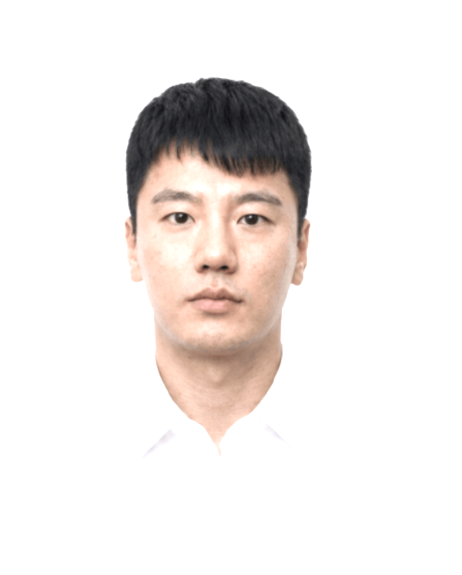
기본인적사항
영문명 |  | 성별 | 남성 | 국적 | 내국인
생년월일 | 1990.08.23 | 현거주지 주소
지원 정보
직무(1지망) | 신사업 기획 및 운영/ | 근무지() | / | 희망 연봉(만원) | 7,000~8,000
희망 직급 | 과장
학력
학력구분 | 고등학교 | 학교명 | 대전고등학교 | 소재지 | 대전
재학기간 | 2006.03 ~ 2009.02
학력구분 | 대학교(학사) | 학교명 | 충북대학교 | 소재지 | 충북
전공 | 지역건설공학 | 복수전공 |  | 부전공
편입 | N | 졸업여부 | 중퇴 | 입학~졸업년월 | 2009.03~2017.05
학점 | 2.73/4.5 | 전공학점 | 2.73/4.5
학력구분 | 대학교(학사) | 학교명 | 학점은행제 | 소재지 | 기타
전공 | 행정학 | 복수전공 |  | 부전공
편입 | Y | 졸업여부 | 졸업 | 입학~졸업년월 | 2018.07~2020.02
학점 | 3.33/4.5 | 전공학점 | 3.33/4.5
학력구분 | 대학원(석사) | 학교명 | 충남대학교 행정대학원 | 소재지 | 대전
전공 | 행정학 | 졸업여부 | 수료 | 입학~졸업년월 | 2020.03~2027.08
학점 | 4.06/4.5
경력
직장 | 충청남도교육청 | 재직중 | 퇴사 | 근무기간 | 2014.10 ~ 2018.09
최종직위 | 주무관 | 연봉(만원) | 4000
업무 | 각급 학교 행정실 회계,계약,시설 인프라 실무(2014.10.01. ~ 2018.09.30.) - 국가계약법 준수를 통한 계약 프로세스 전담 및 노후 시설 개선 공사 안전.민원 선제 관리 - 자산 및 소모품 사용 데이터 기반 수요 반영 공급 및 적기 조달로 행정 공백 차단 및 예산 효율성 극대화 |  |  |  |  | 포트폴리오 제출
퇴사(이직)사유 | 전직
직장 | 교육부 | 재직중 | 퇴사 | 근무기간 | 2018.10 ~ 2025.12
최종직위 | 주무관 | 연봉(만원) | 5000
업무 | 1. 충남대학교 - 재무과 (2018.10.01. ~ 2019.11.01.) 등록금 및 세입 관리, 정부 보조금 사업 관리 및 보조금 사업 결산 등록금심의위원회 운영 지원 및 학기별 등록금 수납 및 체계 운영 정부 보조금 사업 집행 적정성 검토 및 회계 정산/결산 보고서 작성 2. 충남대학교 - 총무과 (2019.11.01. ~ 2021.04.01.) 학내 용역 관리 및 비공무원 인사 관리 현장 실사 기반 인력 구조 정량화 및 무인 주차/경비 전환 기획으로 노사 합의 기여 비공무원(공무직) 채용, 근로계약 및 복리후생, 근로조건 규정 제.개정 운영 3. 충남대학교 - 학사지원과 (2021.04.01. ~ 2022.07.01.) 학적 전반 관리, 전과 및 졸업 사정 프로세스 표준화, 행정 DX 추진 '지능형 학사 시스템(온라인 셀프 졸업사정)' 구축 실무 PM 수행 (UI/UX 직접 설계로 개발 커뮤니케이션 비용 절감) 학과 졸업 자격 검토 및 승인, 학적 변동 및 전과 모집 요강 수립, 심사 진행 4. 충남대학교 - 학생과 (2022.07.01. ~ 2024.10.01.) 총학생회 등 학생자치단체 네트워크 관리, 대학 축제, 행사 총괄 계약, 장학 총괄 및 정책 장학금 기획 학생자치단체 관리 및 대학 축제, 대외 행사 외주 계약 체결, 현장 리스크 통제 신규 장학제도('아너스 스콜라십') 기획, 실행 및 복지 사각지대 학생 지원 5. 충남대학교 - 재무과 (2024.10.01. ~ 2025.12.31.) 대학회계 예산 총괄 기획, 편성 및 상시 예산 이용, 전용 통제 연 3,900억 원 규모 대학회계 예산안 기획 및 2025학년도 1~3차 추경예산 수립 KPI 및 과거 데이터 기반 각 예산부서 배분 표준화 및 이견 조정으로 재정 건전성 확보
퇴사(이직)사유 | 전직
직장 | 중앙선거관리위원회 | 재직중 | 재직중 | 근무기간 | 2026.01 ~
최종직위 | 주무관 | 연봉(만원) | 6000
업무 | 서울특별시 구로구선거관리위원회 (2026.01.01. ~ 현재) - 관할 구역 주요 계약 체결, 예산 집행, 오프라인 거점 인프라 조달 및 위기관리 - 정해진 기한 내 투.개표소 등 거점 물품, 장비 조달 계획 수립 - 현장 돌발 변수(장비 오류, 민원 등) 발생 시 규정 기반 즉각 대응 프로세스 확보
세부경력 및 수행업무
수행업무명 | 각급 학교 예산 및 계약 실무
수행기간 | 2014.10 ~ 2018.09 | 부서 | 충청남도교육청 | 직급 | 주무관
주요내용 | 1. 학교 운영에 필요한 시설 공사, 물품 구매, 외주 용역 수의/경쟁 계약 담당; 지방계약법 및 국가계약법 등 관련 법령과 정부 가이드라인 정밀 분석 2. 노후 학교 시설 개선 공사(내진 보강, 환경 개선 등) 추진 시 사전 현장 실사 수행; 공사 중 발생 가능한 안전사고 및 학부모 민원 요소 사전 도출 및 대응 방안 보고서 작성 3. 기관 내 고정자산 및 소모품의 시기별 사용 패턴 데이터 분석 기반 정밀 수요 예측 체계 수립
주요성과 | 1. 계약 절차 사전 검증, 리스크 관리 및 절차적 오류 없는 행정 집행 달성 2. 안전 공백 차단 및 민원 선제 해결을 통해 사업 지연 없이 기한 내 공사 완료 3. 물품 적기 조달을 통한 행정 공백 차단, 불필요한 재고 비축 방지 및 예산 집행 효율성 극대화
수행업무명 | 등록금 및 세입, 정부 보조금 사업 관리 및 결산, 학내 용역 관리 및 비공무원 인사 관리
수행기간 | 2018.10 ~ 2021.03 | 부서 | 교육부 충남대학교 재무과 및 총무과 | 직급 | 주무관
주요내용 | 1. 재무과 (2018.10. ~ 2019. 10.) 1) 등록금심의위원회 운영 지원, 학기별 등록금 수납 계획 수립 및 안정적인 회계 수납 절차 관리 2) 대학 내 정부 보조금 사업 집행 적정성 검토, 사업별 회계 정산 및 보조금 결산 보고서 작성 2. 총무과 (2019.11. ~ 2021.03.) 1) 대학 내 주요 시설·경비·청소 등 대규모 용역 계약 체결, 계약 이행 실사 및 서비스 품질 통제 2) 비공무원 채용, 근로계약 체결, 복리후생 및 근로 조건 관련 규정 제·개정 운영 3) 정부 가이드라인에 따른 '비정규직의 정규직(공무직) 전환' 추진 시 현장 실사를 진행하여 업무 강도 및 필요 인력을 정량화하여 유인 주차 및 경비 시스템의 무인화 전환을 선제적으로 기획하고, 잉여 인력의 효율적 재배치 방안 보고서를 작성하여 노사 양측 설득
주요성과 | 1.재무과 (2018.10. ~ 2019. 10.) 1) 학기별 등록금 제도 개선, 대학회계 운영을 위한 세입 확보 및 안정적인 등록금 등 대학회계 세입 운영 2) 보조금 집행 지침 준수를 통한 보조금 정산 및 보조금 결산을 통한 대학회계 건전성 확보 2. 총무과 (2019.11. ~ 2021.03.) 1) 정밀한 과업지시서 작성 및 이행 점검 체계 수립을 통해 용역 서비스 품질 제고 및 계약 분쟁 방지 2) 공정한 채용 프로세스 정립 및 맞춤형 복리후생 규정 제·개정을 통해 조직 안정성 증대 및 인사 관련 민원 방지 3) 노사 간 합의 도출 기여, 고정 운영비 절감 및 지속 가능한 조직 인력 구조 정량화
수행업무명 | 학적 관리, 졸업 사정 표준화, DX 추진, 학생자치단체 네트워크 관리, 장학 총괄
수행기간 | 2021.04 ~ 2022.06 | 부서 | 교육부 충남대학교 학사지원과 및 학생과 | 직급 | 주무관
주요내용 | 1. 학사지원과 (2021.04. ~ 2022. 06.) 1) 대학 전체 학과 졸업 대상자 자격 요건 검토 및 학기별 최종 졸업 승인 처리, 전과 모집 요강 수립 및 심사 진행 2) '지능형 학사 시스템(온라인 셀프 졸업사정/진단 시스템)' 구축 프로젝트의 실무 PM 수행 / 사용자(학생/교직원) 수요포인트를 분석하고 복잡한 학교 및 이수 규정을 실무자 관점에서 UI/UX 프레임을 시각화하여 외주 IT 개발사에 제공 2. 학생과 (2022.07. ~ 2024. 09.) 1) 총학생회 등 학생 자치단체 관리 및 본부-학생회 간 거버넌스 대면 조율 / 대학 축제 및 대외 행사 외주 계약 체결, 무대/음향/경비 인프라 조달 총괄 및 현장 안전.위생.소방 리스크 통제 2) 데이터 기반 신규 정책 장학제도 기획 및 재원 구조 설계, 장학팀 PM으로서 내부 재무부서 간 이견 조율 3) 연간 대학 장학 예산 집행 프로세스 통제, 복지사각지대 학생 선제 발굴 및 맞춤형 복지 장학 제도 운영
주요성과 | 1. 학사지원과 (2021.04. ~ 2022. 06.) 1) 전체 학과 졸업 사정 가이드라인 표준화 및 체크리스트 수립을 통해 사정 누락/오류 방지 및 학적 행정 신뢰도 제고 2) 외부 IT 개발사와의 커뮤니케이션 비용 대폭 절감, 졸업 진단 판단 오류 제로화 및 행정 처리 시간 단축 2. 학생과 (2022.07. ~ 2024. 09.) 1) 총학생회 등 학쟁자치단체와 밀접한 네트워크 형성 및 긴밀한 소통으로 학내 갈등 사전 예방, 안전사고 및 계약 마찰 없는 축제 성공 집행 2) 우수 인재 유치를 위한 학내 신규 정책 장학제도 성공적 시행 및 재원 구조 안정화 3) 장학 예산의 투명한 집행 및 복지 사각지대 해소
수행업무명 | 대학회계 예산 총괄 기획, 편성 및 상시 예산 이용, 전용 통제
수행기간 | 2024.10 ~ 2025.12 | 부서 | 교육부 충남대학교 재무과 | 직급 | 주무관
주요내용 | 1. 대학회계 예산 총괄 편성 10년 연속 등록금 동결 및 경상적 경비 상승이라는 조건에서 연 3,900억 원 규모 대학 예산안 총괄 기획(2025년 본예산 및 1~3차 추가경정예산 수립) 2. KPI 기반 예산 배분 표준화 각 예산부서의 과거 집행 데이터와 성과 지표(KPI)를 분석하여 객관적인 예산 배분 표준안 수립 및 이견 부서와 대면 협의.설득 진행 3. 이용.전용 통제 예산 이용 및 전용 신청에 대한 적정성 검토 및 통제 승인
주요성과 | 1. 대학회계 예산 총괄 편성 재정적 한계를 극복하여 대학 중장기 재정 안정성 및 건전성 확보 2. KPI 기반 예산 배분 표준화 데이터 기반 설득으로 부서 간 마찰 최소화하여 합리적인 예산 편성 3. 이용.전용 통제 효율적인 예산 통제 체계 구축
인턴경험
보훈
보훈 여부 대상 | N | 보훈번호
장애
장애 여부 | N | 장애 종류 |  | 장애 정도
장애인정일 |  | 장애등록번호
병역
군필 여부 | 필 | 계급 | 병장 | 병과 | 의경
병과 | 의무경찰 | 복무시작일-복무종료일 | 2010.04~2012.01 | 면제사유
공인외국어 시험
자격증
수상
해외연수
유입경로
유입경로 | 캐치
자기소개서
지원동기
[전략적 기획력과 실행력을 갖춘 한화생명 신사업 분야의 발전 동력]

신사업 기획은 단순한 아이디어 발굴을 넘어 시장 환경을 분석하고 실행 가능한 사업 모델을 설계하며 다양한 대내외 파트너와의 협력 체계를 구축해 비즈니스를 안착시키는 것이 그 목적입니다. 이에 필요한 역량은 전략적 기획력과 실행력입니다. 한화생명 Space마케팅팀은 드림플러스를 필두로 스타트업 및 이종 산업 파트너들과의 융합을 추진하며 오픈 이노베이션 기반의 신규 비즈니스 기회를 창출하는 혁신 조직입니다. 이러한 신사업의 지속을 위해서 보수적인 규제 환경 속 실현 가능한 대안을 기획하고 이해관계자 간의 마찰을 최소화하여 사업을 세팅하는 기획 추진력이 필수적입니다.

저는 지난 10여년간 공직생활에서 예산, 인사, 학사, 학생 정책을 두루 거치며 신규 제도를 기획하고 사업 체계를 구축해 온 실전형 기획자입니다. 연 3,900억 원 규모의 대학회계 예산 구조 설계부터, 데이터를 활용한 신규 정책 장학 사업 기획, 인력 운영 개편 시 무인화 운영 체계 수립을 통한 노사 대립 완화, 학내포털시스템 개편을 위한 IT 기반 학사 DX 시스템 총괄 실무까지 다양한 대형 프로젝트의 기획부터 안착까지 전 과정을 총괄했습니다. 대규모 조직의 의사결정 구조와 행정 프로세스를 주도적으로 이끌어낸 기획 역량은 한화생명이 새로운 파트너와 신사업을 추진할 때 강력한 자산이 될 것입니다.

아울러 지속 가능한 신사업은 본업인 보험 비즈니스와의 시너지 창출로 연결되어야 합니다. 꾸준한 보헙업계에 대한 관심으로 2026년 손해사정사 1차 합격 및 2차 시험을 치르며 보험 업계의 체계와 관리 구조를 공부했습니다. 데이터 기반의 신사업 기획 역량과 보험 도메인 이해도를 결합하여 한화생명이 추진하는 신규 파트너십과 비즈니스 모델이 단발성 프로젝트에 그치지 않고 장기적인 수익성과 경쟁력을 높이는 핵심 사업으로 자리 잡도록 기여하고자 합니다.

경력기술(경력목표 포함)
[데이터 분석, 파트너십 조율, DX 실행으로 증명한 신사업 기획 역량]

공직 생활 중 핵심 부서에서 예산과 조직 정책, 디지털 전환 프로젝트를 이끌며 축적한 핵심 기획 역량은 다음과 같습니다.

1. 시장 및 데이터를 정밀 분석하여 새로운 사업 모델과 정책을 기획했습니다. 학생과 재직 시 장학 예산 예측 데이터와 학생 수요 분석을 바탕으로 신규 대표 정책 장학제도인 '아너스 스콜라십'을 기획했습니다. 도입 초기 재정 부담을 이유로 반대하던 재무과를 장기 예산 시뮬레이션 데이터와 투자대비효과 지표로 설득하여 성공적으로 안착시켰습니다. 또한 재무과에서는 각 예산부서의 집행 데이터와 KPI를 분석하여 대학회계 예산 배분 표준안을 수립하고 부서 간 이견을 조정했습니다.

2. 대내외 파트너십을 발굴하고 상충하는 이해관계를 조율했습니다. 총무과 재직 시 비정규직의 정규직 전환 과정의 노사 양측의 의견을 조율하기 위해 현장 실사로 업무 강도를 정량화하고 주차.경비 무인화 운영 체계를 기획했습니다. 고정비를 절감하는 동시에 절감된 재원으로 근로자의 안정적 고용 전환을 이끌어내며 노사 합의에 기여했습니다. 또한 학생과에서는 총학생회 등 학생자치단체 거버넌스를 조율하고, 대학 축제 등 외주 협력사 계약과 현장 리스크 통제를 수행했습니다.

3. 사용자 중심의 디지털 전환(DX) 프로젝트를 기획하고 안착시켰습니다. 학사지원과 실무 총괄로서 지능형 학사 시스템 구축 시 수직적 발주 관행을 깨고 복잡한 규정을 직접 UI/UX 프레임을 시각화해 IT 개발사에 전달함으로써 개발 커뮤니케이션 오류를 방지하고 프로젝트를 성공적으로 오픈했습니다.(지역언론사 보도)

제 경력 목표는 이러한 데이터 기반 기획력과 파트너십 조율 역량을 바탕으로 한화생명의 신규 비즈니스 기회를 발굴하고 안정적인 실행 로드맵을 구축하는 완결성 있는 신사업 기획 전문가로 성장하는 것입니다.

입사후 포부
[신규 비즈니스 모델 발굴부터 본업 시너지 창출까지 끌어주는 전략가]

입사 후 Space마케팅팀에서 외부 파트너십 기반의 신사업 기회를 적극적으로 발굴하고 이를 한화생명의 미래 성장 동력으로 안착시키는 핵심 기획자로 활약하겠습니다.

1. 단기적으로는 타깃 시장 분석 및 전략적 파트너십 모델 기획에 집중하겠습니다.

대학에서 축적한 2030 MZ세대 및 대학 생태계에 대한 높은 이해도 그리고 총학생회 등 다양한 이해관계인과의 거버넌스 및 대규모 외주 협력사 관리 노하우를 바탕으로 한화생명 신사업에 필요한 전략적 파트너(대학, 스타트업, 이종 산업)를 선제 발굴하겠습니다. 파트너십 체결 시 발생할 수 있는 내부 이해관계 이견이나 행정적.규제적 허들을 사전에 정밀 분석하고 양측 모두 만족할 수 있는 사업 구조를 제시하여 신규 프로젝트가 지연 없이 속도감 있게 실행되도록 지원하겠습니다.

2. 장기적으로는 외부 파트너십과 보험 본업을 연계하는 수익화 구조를 구축하겠습니다.

외부 파트너사들과의 협업 및 신사업 추진 과정에서 생성되는 잠재적 고객 데이터가 단순 일회성 이벤트로 휘발되지 않도록 체계화하겠습니다. 꾸준한 보험업계에 대한 관심과 관련 지식 학습내용을 바탕으로 보험 보상 구조 및 위험 관리 지식을 결합하여 외부 파트너십으로 수집한 데이터를 한화생명의 개인화 보장성 상품 기획이나 위험 관리/손해율 예측 모델에 연계하는 보험이라는 본질적인 비즈니스 구조를 설계할 수 있도록 기여하겠습니다.

다양한 대규모 정책과 프로젝트를 기획하고 성과로 연결해 낸 묵직한 기획력, 그리고 데이터로 이해관계를 설득해 온 실전 경험을 바탕으로, 경영진과 파트너사 모두가 신뢰할 수 있는 한화생명의 핵심 인재가 되겠습니다.

구자형
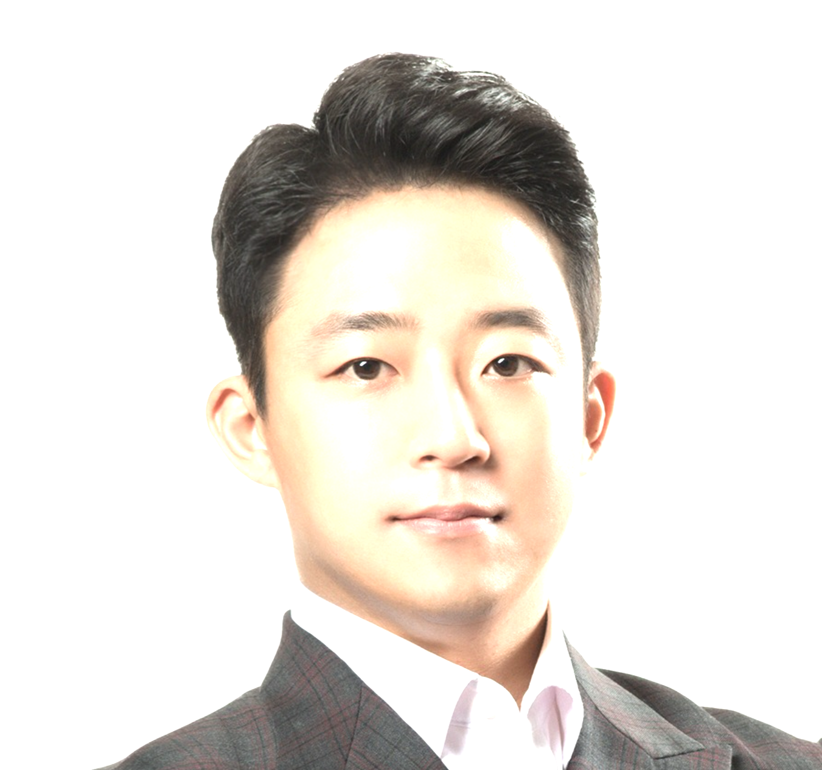
기본인적사항
영문명 | JAHYUNG KOO | 성별 | 남성 | 국적 | 내국인
생년월일 | 1985.02.06 | 현거주지 주소 | 서울 동작구 상도로 346-1 (상도동, 힐스테이트 상도 센트럴파크) 105동 203호
지원 정보
직무(1지망) | 신사업 기획 및 운영/ | 근무지() | / | 희망 연봉(만원) | 9,000~1억
희망 직급 | 과장
학력
학력구분 | 고등학교 | 학교명 | 지산고등학교 | 소재지 | 부산
재학기간 | 2000.03 ~ 2003.02
학력구분 | 전문학사 | 학교명 | 서울대학교 의학대학원 | 소재지 | 서울
전공 | 의료경영 | 졸업여부 | 수료 | 입학~졸업년월 | 2014.02~2014.11
학점 | 90/100
학력구분 | 대학교(학사) | 학교명 | Royal Holloway, University of London | 소재지 | 해외
전공 | BSc(Hons)Business Management | 복수전공 | Accounting & Finance | 부전공 | Accounting & Finance
편입 | N | 졸업여부 | 졸업 | 입학~졸업년월 | 2005.06~2008.09
학점 | 62/100 | 전공학점 | 2.79/100
경력
직장 | (주)더퍼스트벤처스 | 재직중 | 퇴사 | 근무기간 | 2024.01 ~ 2025.05
최종직위 | 부사장 | 연봉(만원) | 6000 |  |  | 경력기술서, 이력서 제출
업무 | 뽀로로 애니메이션 제작사 ㈜오콘의 신규 자회사로, CVC 형태의 투자사 설립. 신사업 발굴, 투자 구조 설계 및 IP 기반 글로벌 사업 확장 전략 총괄 성과 및 실적 • ㈜더퍼스트벤처스 창업기획자 (엑셀러레이터) 신규 설립 • 순천시 콘텐츠 기업유치 기업상담 위원 • 충청권 창업유관기관 연합 전문 심사위원 • 성남창업진흥원 전문 심사위원 • V SUMMIT 스타트업 IR 행사 전문 심사위원 • 화장품, 색조, 여성용품, 메디컬 등 다양한 기업 심사
퇴사(이직)사유 | 투자조합설립 잠정보류 및 모회사의 사업방향 전환
직장 | (주)오콘 | 재직중 | 퇴사 | 근무기간 | 2024.01 ~ 2025.05
최종직위 | 책임 | 연봉(만원) | 3000
업무 | (주)오콘 '뽀로로','잔망루피' 등의 3D 애니메이션 제작을 중심으로 콘텐츠 사업을 전개하고 있으며, 방송용 애니메이션, 극장판 영화, IP 개발 및 라이선싱 사업 등을 함께 운영 성과 및 실적 • 글로벌 IP 비즈니스 전략 및 신시장 개척 - ‘뽀로로’, ‘슈퍼잭’ 등 주요 IP를 중심으로 북미·유럽·동남아 시장별 맞춤 진출 전략수립 - 현지 바이어 분석을 통한 콘텐츠 현지화 및 타깃별 포지셔닝 전략 제안 - GERTIE(이탈리아), Baboon Animation(미국) 등과 TV 시리즈 공동제작·투자 파트너십 체결 - VIVA Film(필리핀)와의 협업을 통해 공동투자(50:50) 모델 개발 및 북미 유통 구조 설계 - TNB Media Global(태국), GFM(영국) 등과 공동제작 및 글로벌 유통 계약 조건 협의 • IP 기반 신사업 및 협력 비즈니스 모델 개발 - IP를 중심으로 해외 파트너사, 미디어 기업, 완구/음료/패션 브랜드 등과의 협업 모델 발굴 - 콘텐츠,브랜드,제품을 연결하는 Co-Branding 프로젝트 기획 및 실행 방향 제시 - 글로벌 바이어와의 IP 라이선싱, MD 권리, 수익배분 구조 설계를 통한 사업 모델 확장 - 시장별 유통전략 및 마케팅 프로모션 로드맵 수립으로 IP 가치 극대화 및 신규 매출 창출 - 콘텐츠 중심으로 한 IP 크로스오버 사업기획 (엔터테인먼트×피트니스×라이프스타일)
퇴사(이직)사유 | 모회사의 사업방향 전환
직장 | (주)파프리카 | 재직중 | 퇴사 | 근무기간 | 2022.09 ~ 2023.12
최종직위 | 디렉터 | 연봉(만원) | 5500
업무 | 펠로톤 국내 Version. 메타버스 실내 바이크 파프리카 제작 및 판매업체. 성과 및 실적 • 파프리카 운동 콘텐츠 기획 및 마케팅 디렉팅 - 헬스케어 기반의 운동 콘텐츠 기획 및 제작 리드 (기획 → 촬영 → 배포 전 과정 관리) - 운동 트렌드 및 사용자 피드백 분석을 기반으로 콘텐츠 방향성과 타깃 세분화 전략수립 - 사용자 운동 데이터 분석을 기반으로 새로운 운동 프로그램 제작 및 디벨럽 - 광고·브랜드 캠페인 집행 및 트래픽 분석을 통한 퍼포먼스 마케팅 / 리타겟팅 전략 - 디지털 광고 캠페인 실행 및 성과 분석 • Vertical Sales Plan 구축 - 렌탈·구독·셀러판매 구조의 신규 매출 모델 설계 및 시장 론칭 - B2C 구독모델 개발을 통해 월간 활성 사용자 수(MAU)및 재구독률 개선 - 오프라인 체험형 렌탈 스팟 기획 → 신규 유입 경로 확대 - KPI 관리 경험→ 콘텐츠별 ROI·CTR·전환율 등 퍼포먼스 지표 설정 및 성과 리포트 제작 • 브랜드 협업, 행사 기획 진행 (원더러스트, UMF, 자전거대행진 등) - 스포츠/엔터테인먼트 IP 연계를 통한 브랜드 인게이지먼트 확대 - 브랜드 커뮤니티(앱 회원, SNS 팔로워)를 대상으로 한 리워드형 챌린지 운영 - 참여율 및 재방문율 데이터 기반으로 리텐션 마케팅 전략 수립 및 개선 • 정부지원사업 및 공공 프로젝트 진행 - 나라장터 등록 및 KSPO(국민체육진흥공단) 지원사업 수행 - 혁신기업선정사업을 통한 정부 R&D 자금 유치 및 신규 파트너십 확보 • 스포츠 브랜드 제휴 및 공동 캠페인 진행 - 다수의 스포츠 음료, 스포츠웨어 브랜드와의 협업 체결 및 공동 마케팅 추진 • 파프리카 엠버서더 섭외 및 콘텐츠 촬영 디렉션 - SNS 캠페인 기획 → 콘텐츠 조회수 및 브랜드 태그 증가율 관리 • 신규 피트니스 브랜드(F45) 런칭 및 메타버스형 실내 바이크 체험 공간 오픈 - 강남 지역에 메타버스 기반 실내 바이크 스튜디오기획 및 브랜드 런칭 디렉팅
퇴사(이직)사유 | 모회사인 (주)오콘 에서 CVC 형태의 투자사 설립을 계획하여 당 회사의 부사장으로 합류 요청
직장 | (주)퍼스트벤처스 | 재직중 | 퇴사 | 근무기간 | 2020.12 ~ 2022.08
최종직위 | 대표 | 연봉(만원) | 9000
업무 | 회사소개 : 글로벌투자유치 종합 플랫폼 ‘원더라이즈’ 글로벌 창업 및 사업 총괄 스타트업을 대상 교육 및 멘토링, 정부기관 용역사업 등 진행 전문 분야 • 해외투자유치 컨설팅 / 해외진출 멘토링 • 기업 심사 및 투자 / 투자연계전략 / 프롭테크 등 성과 및 실적 • Seoulz 협약 체결 – 한국 스타트업 생태계 홍보목적 콘텐츠 공유 계약 체결 • Founders Lair 협약 체결 – 중국 상하이 연계 스타트업 지원사업 수행 • 핀테크지원센터 해외투자유치 목적 IR고도화 프로젝트 수행 • KEA 한국전자정보통신산업진흥회 “IoTech 현장애로기술지원” 주관 • Los Angeles Venture Association (LA벤처협회) 협약 체결 • M accelerator 해외진출 엑셀러레이팅 프로그램 설립 • IBA 해외기업 국내 진출 관리 컨설팅 프로그램 설립 • 글로벌 투자유치 플랫폼 “원더라이즈” 출시 주요 이력 • 現) 원더라이즈 플랫폼 운영 (글로벌 투자연계 플랫폼) • 現) ㈜제로투원파트너스 투자심사역 • 現) 인천대학교 산학협력단 창업사업부 투자심사역 • 現) 성남산업진흥원 투자심사역 • 現) 와이앤아처 투자심사역 • 現) 전북창조경제혁신센터 투자심사역 • 現) 한국엑셀러레이터 협회 정회원
퇴사(이직)사유 | 경영상의 이유로 폐업 결정
직장 | (주)씰커뮤니케이션 | 재직중 | 퇴사 | 근무기간 | 2019.04 ~ 2020.10
최종직위 | 대표 | 연봉(만원) | 4000
업무 | 회사소개 : 한국형 암호화 메신저 개발 스타트업 성과 및 실적 • 한국형 보안메신저 [SEAL Messenger] 개발 및 배포 • 안드로이드 플레이스토어, 애플 앱스토어 등록 • Berlin Tech Crunch 한국대표기업 참여 • Silicon Valley KOTRA 한국대표기업 참여 • 청년창업사관학교 선정 기업 • KIBO 유망 스타트업 선정 기업 • Seed 투자 2억 유치
퇴사(이직)사유 | N번방 사건 이슈로 서비스 런칭 보류. 이로 인한 폐업 결정
직장 | (주)어반프라퍼티 | 재직중 | 퇴사 | 근무기간 | 2018.01 ~ 2019.01
최종직위 | 수석연구원 | 연봉(만원) | 8000
업무 | 회사소개 : 대형 상업시설건물 MD 전문기업 성과 및 실적 • POSCO 본사 지하 아케이드 상업시설 MD • 청라 커넬에비뉴 상업시설 MD • 판교 알파리움, 세종 파이낸스센터, 광화문 트윈트리타워, 센터원 빌딩 딩 다수 시설 MD
퇴사(이직)사유
직장 | (주)나인컨설팅 | 재직중 | 퇴사 | 근무기간 | 2015.03 ~ 2017.07
최종직위 | 대표 | 연봉(만원) | 10000
업무 | 회사소개 : 빌딩 및 토지 거래 중개 컨설팅 성과 및 실적 • 마곡 / 청라/ 영종도 등 점포주택부지 중개 • JYJ 김재중 사옥 매입 중개 및 컨설팅 • 충주 / 앙성 / 금가 토지 거래 중개 • 주자장용지 입찰 진행 및 컨설팅
퇴사(이직)사유 | 부동산 정책 변화로 인한 경영 악화
직장 | 신영증권(주) | 재직중 | 퇴사 | 근무기간 | 2011.12 ~ 2014.11
최종직위 | 사원 | 연봉(만원) | 5500
업무 | 담당업무 [ OTC Settlement (2011.12 ~ 2013.03) ] • 각종 파생상품 settlement & clearing 업무 • FX 등 외환관련 상품 settlement 업무 [ IB 사업본부 AI부 (2013.04 ~ 2014.11) ] • 기업리서치 / IM자료 작성 / Valuation 등의 업무 • 신재생 에너지 관련 사업 Research • 참여 프로젝트 (이건에너지 자금주선 / NPL 펀드 / 영화펀드 등)
퇴사(이직)사유 | 타 분야 업무 희망
세부경력 및 수행업무
인턴경험
보훈
보훈 여부 대상 | N | 보훈번호
장애
장애 여부 | N | 장애 종류 |  | 장애 정도
장애인정일 |  | 장애등록번호
병역
군필 여부 | 필 | 계급 | 상병 | 병과 | 공익요원
병과 | 영어특기자 | 복무시작일-복무종료일 | 2009.05~2011.05 | 면제사유
공인외국어 시험
언어 | 영어 | 시험명 | OPIc | 점수/등급 | IH
시험(응시)일자 | 2013.05 | 만료일자 | 2015.05 | 회화 수준 | 상
언어 | 영어 | 시험명 | TOEIC | 점수/등급 | 914
시험(응시)일자 | 2008.05 | 만료일자 | 2010.05 | 회화 수준 | 상
언어 | 영어 | 시험명 | IELTS | 점수/등급 | 7.5
시험(응시)일자 | 2005.1 | 만료일자 | 2007.1 | 회화 수준 | 상
자격증
자격증 이름 | 펀드투자상담사 | 발급기관 | 한국금융투자협회 | 취득일자 | 2012.05
자격증 이름 | 투자자산운용사 | 발급기관 | 한국금융투자협회 | 취득일자 | 2011.05
자격증 이름 | 증권투자상담사 | 발급기관 | 한국금융투자협회 | 취득일자 | 2009.04
수상
해외연수
구분 | 유학 | 국가 | 영국 | 기간 | 2003.02 ~ 2008.09
기타사항
유입경로
유입경로 | 채용사이트
자기소개서
지원동기
금융의 본질인 자산의 가치 평가부터 오프라인 공간의 MD 설계, 테크 및 콘텐츠 IP를 활용한 유휴 공간의 경험화까지, 공간이 갖는 비즈니스적 가능성을 현장에서 검증해왔습니다. 오프라인 공간은 단순한 물리적 장소를 넘어 브랜드 경험을 제공하고 이종 산업 간의 시너지를 일으키는 가장 강력한 플랫폼입니다. 금융 자산을 다루는 한화생명이 공간이라는 매개체를 통해 전략적 파트너십을 확장하고 신사업을 발굴하는 방향성에 깊이 공감하여 지원하게 되었습니다.

제가 걸어온 커리어의 핵심은 상이한 산업 요소를 하나의 비즈니스 생태계로 연결하는 것이었습니다. 오콘과 더퍼스트벤처스에서는 무형의 콘텐츠 IP를 기반으로 해외 유통사 및 제작사와 공동투자 및 수익 배분 구조를 창출해내며 협력 모델의 확장성을 입증했습니다. 또한 피트니스 플랫폼 사업에서는 실내 공간에 테크와 콘텐츠를 결합한 체험형 스튜디오를 기획하여 유입된 고객이 지속적으로 소비하는 리텐션 구조를 구축했습니다. 여기에 증권사 IB 업무와 부동산 컨설팅을 진행하며 다진 자산 수익성 분석 역량은 파트너십 기반 사업의 리스크를 관리하고 안정적인 P&L을 설계하는 단단한 기반이 되었습니다.

한화생명 Space마케팅팀은 파트너 네트워크를 통해 공간 자산의 활용도를 높이고 새로운 비즈니스 영토를 개척하는 조직입니다. 저는 기존 금융사가 시도하지 못했던 독창적인 파트너십을 발굴하고, 공간에 콘텐츠·테크·라이프스타일 요소를 이식하여 입체적인 수익 모델로 정착시킬 준비가 되어 있습니다. 그동안 축적해온 이종 산업 간 융합 경험과 다자간 이해관계 조율 능력을 바탕으로, 한화생명의 공간 자산을 독보적인 가치를 지닌 차세대 성장 동력으로 변화시키겠습니다.

경력기술(경력목표 포함)
금융, 부동산, 스타트업, 콘텐츠 IP 및 테크 산업을 두루 거치며 신사업 기획, 사업개발(BD), 투자 및 글로벌 확장 전반을 주도해온 전략형 실무자입니다. 아이디어를 사업 구조로 정교하게 설계하고 실제 매출과 자산 가치로 연결하는 실행력이 핵심 경쟁력입니다.

신영증권 IB사업본부에서 커리어를 시작하여 기업 리서치, Valuation, 파생상품 및 외환 Settlement 업무를 수행하며 금융과 투자에 대한 기초 체력을 다졌습니다. 이후 부동산 컨설팅 및 개발 영역에서 자산 가치 분석과 수익 구조 설계를 담당하며 시장 환경 변화에 대응하는 리스크 관리 능력을 확보했습니다.

스타트업 영역에서는 창업 및 경영 경험을 바탕으로 사업 전 과정을 이끌었습니다. 글로벌 투자유치 플랫폼 '원더라이즈'를 기획·운영하며 LA벤처협회, M Accelerator 등과 협업해 글로벌 네트워크를 구축했고, 투자연계 비즈니스 모델 특허를 출원해 사업을 제도화했습니다. 또한 씰커뮤니케이션에서 보안 메신저 서비스 출시 및 기술 특허 출원을 주도했으며, 피트니스 플랫폼에서는 구독·렌탈·커머스 결합 매출 모델 설계와 데이터 마케팅으로 사용자 유입 및 리텐션을 크게 개선했습니다.

최근 더퍼스트벤처스 및 오콘에서는 콘텐츠 IP 기반 글로벌 사업을 총괄했습니다. 북미, 유럽, 동남아 시장 진출 전략을 수립하고 해외 제작·유통사와의 공동제작 및 투자 파트너십을 체결했습니다. 복잡한 이해관계자 간 수익 배분 모델과 유통 전략을 구축하고 IP 라이선싱 및 브랜드 협업을 전개하여 신규 매출을 창출했습니다.

다양한 산업을 아우르는 사업 구조화 능력, BM 및 기술 특허 기반의 아이디어 자산화 역량, 다자간 이해관계를 조율하는 글로벌 파트너십 실행력을 바탕으로 신규 사업 발굴과 글로벌 확장을 성과로 증명하겠습니다.

입사후 포부
한화생명 Space마케팅팀에 입사하여 금융, 부동산, 스타트업, 콘텐츠 IP 등 다양한 산업을 아우르며 축적한 사업개발(BD) 및 전략 기획 역량을 바탕으로, 공간과 파트너십을 결합한 독창적인 신사업 모델을 구체화하고 실제 매출과 가치 창출로 이끌겠습니다.

입사 초기에는 공간 자산의 가치를 극대화할 수 있는 전략적 파트너 네트워크를 신속하게 구축하겠습니다. 기존에 글로벌 스타트업, 액셀러레이터, IP 제작사 등 다방면의 이해관계자들과 협업하며 쌓아온 파트너십 역량을 활용하여 한화생명에 최적화된 이종 산업 간 연계 기회를 발굴하겠습니다. 이와 함께 부동산 분석 및 비즈니스 모델 설계 경험을 바탕으로 시장 환경에 신속히 대응하는 사업 추진 로드맵을 확립하겠습니다.

이후 사업 추진 단계에서는 기획된 신사업을 안정적으로 실행하며 지속 가능한 수익 구조로 정착시키는 데 집중하겠습니다. 단순한 공간 운영에 머무르지 않고, 특허출원이나 브랜드 협업 모델처럼 아이디어를 자산화하여 독점적 경쟁력을 확보하겠습니다. 나아가 온·오프라인 경험 설계와 데이터 기반 마케팅 경험을 결합하여 오프라인 공간으로 유입된 고객이 지속적으로 머무르고 재방문할 수 있는 유기적인 비즈니스 선순환 구조를 만들겠습니다.

궁극적으로는 글로벌 협상 및 공동 투자 구조 설계 경험을 이 신사업에 이식하여 한화생명의 Space마케팅 모델을 글로벌 시장으로 확장하거나 해외 파트너와의 전략적 협력을 이끌어내겠습니다. 금융과 투자에 대한 기초 체력, 스타트업의 실행력, 그리고 IP·테크 융합 능력을 결합하여 한화생명의 새로운 성장을 이끄는 핵심 동력으로 자리매김하겠습니다.

김건우
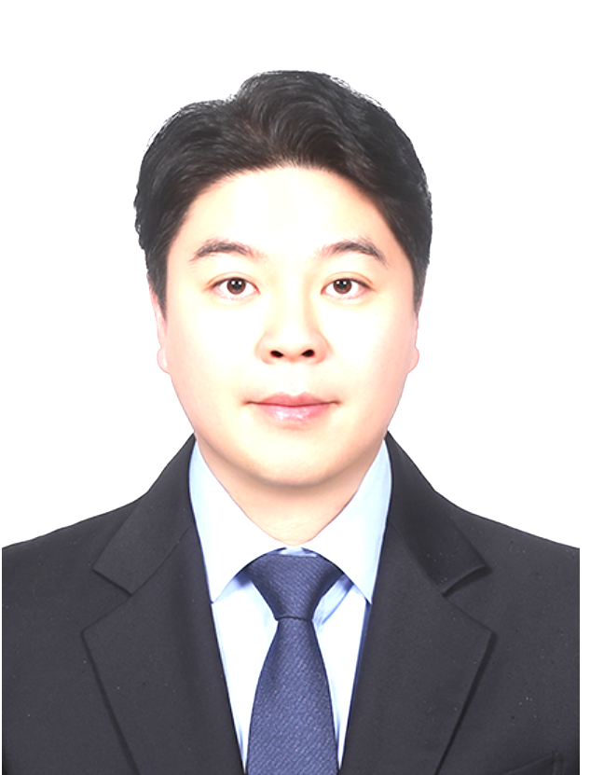
기본인적사항
영문명 | Geonwoo Kim | 성별 | 남성 | 국적 | 내국인
생년월일 | 1989.01.21 | 현거주지 주소 | 서울 강남구 삼성로 11 (개포동, 디에이치아너힐즈) 302동 902호
지원 정보
직무(1지망) | 신사업 기획 및 운영/ | 근무지() | / | 희망 연봉(만원) | 7,000~8,000
희망 직급 | 과장
학력
학력구분 | 고등학교 | 학교명 | 강서고등학교 | 소재지 | 서울
재학기간 | 2004.03 ~ 2007.02
학력구분 | 대학교(학사) | 학교명 | Oklahoma State University | 소재지 | 해외
전공 | Marketing | 복수전공 |  | 부전공
편입 | N | 졸업여부 | 졸업 | 입학~졸업년월 | 2012.01~2015.05
학점 | 2026-03-04 | 전공학점 | 3.38/4
학력구분 | 대학원(석사) | 학교명 | 연세대학교 경영전문대학원 | 소재지 | 서울
전공 | CMBA전공 | 졸업여부 | 졸업 | 입학~졸업년월 | 2018.03~2020.02
학점 | 3.64/4.5
연세대학교 경영전문대학원
논문제목 | -
연구소명 | - | 지도교수 | -
논문요약 | -/
경력
직장 | (주)크리에이팁 | 재직중 | 퇴사 | 근무기간 | 2016.03 ~ 2017.09
최종직위 | 주임 | 연봉(만원) | 2800
업무 | 주요 수행업무 - 광고주 비즈니스 목표 및 요구사항 분석, 디지털 캠페인 전략·실행안 제안 - SNS·디지털 콘텐츠 기획 및 제작 브리프 작성 - 프로젝트 일정, 예산, 매체 운영 및 제작 결과물 품질 관리 - 광고주·제작사·디자이너·매체사 등 외부 파트너 커뮤니케이션 - 캠페인 성과 데이터 분석 및 결과 리포트 작성 - 글로벌 브랜드의 국내외 디지털 콘텐츠 운영 주요 프로젝트 SAP Korea Facebook Live 참여형 캠페인 ‘Beat Show’ UGG Korea SNS 캠페인 ‘#MYCLASSICSTYLE’ 넥센타이어 글로벌 디지털 콘텐츠 운영 F5 Networks Korea 디지털 마케팅 프로젝트 |  |  |  |  | 경력기술서 제출
퇴사(이직)사유 | 대학원 진학
직장 | 청오디피케이(주) | 재직중 | 퇴사 | 근무기간 | 2018.04 ~ 2026.03
최종직위 | 과장 | 연봉(만원) | 6300
업무 | 주요 수행업무 - 신규 고객 및 매출 확대를 위한 제휴 사업 기회 발굴 - 통신사·배달앱·카드사·결제사·OTT·게임 IP 등 전략적 파트너 발굴 및 관리 - 파트너별 고객 기반과 사업 구조를 분석한 공동 프로젝트 기획 - 제휴 혜택, 할인 분담, 노출 조건 및 프로모션 운영 구조 협의 - 신규 프로젝트 실행 로드맵 및 내부 운영 프로세스 수립 - 개발·영업·매장 운영·CS·재무·대행사 등 유관부서 프로젝트 조율 - 신규 고객 온보딩, 재구매 유도 및 휴면 방지 CRM 전략 수립 - 매출·신규 고객·재구매율·ROI 등 핵심 성과지표 분석 - 브랜드 IMC, TV·디지털 광고, PPL 및 신제품 캠페인 운영 - KBO, 유소년 야구 및 골프 등 스포츠 스폰서십 기획·운영 주요 성과 - SK텔레콤 고객감사제 운영을 통해 15일간 신규 회원 50만 명 유입 - 후속 CRM 운영으로 재구매율 12% 상승 - 고객 세분화 및 휴면 방지 활동으로 휴면 전환율 10% 감소 - 배달 플랫폼별 성장전략을 통해 배달 채널 매출 전년 대비 20% 성장 - 캠페인 및 매체 효율화로 광고 ROI 15% 개선 - 로스트아크 IP 협업 굿즈 4만 개 출시 1일 만에 완판
퇴사(이직)사유 | 경력 개발
직장 | (주)빅바이트컴퍼니 | 재직중 | 퇴사 | 근무기간 | 2026.03 ~ 2026.07
최종직위 | 과장 | 연봉(만원) | 7000
업무 | 주요 수행업무 - 쉐이크쉑 코리아 브랜드 성장전략 및 연간 마케팅 로드맵 수립 - 고객·시장·제품 데이터를 기반으로 신규 성장 과제 발굴 - Seasonal·LTO 신제품의 콘셉트, 포지셔닝 및 출시전략 수립 - 미국 글로벌 HQ 및 컬리너리 조직과 제품·캠페인 방향 협의 - 제품개발·운영·PR·디지털·매장 조직을 연결한 프로젝트 관리 - 브랜드 캠페인, PR, SNS, 디지털 및 매장 마케팅 통합 운영 - 카드사·멤버십·결제 플랫폼 등 전략적 제휴 발굴 및 공동 프로모션 기획 - 신규 매장 오픈 및 지역·상권 특화 마케팅 전략 수립 - 매출, Traffic, P-Mix, 고객 수, ROI 등 핵심지표 분석 - 마케팅 예산 및 대행사 관리, 팀원 업무 배분 및 조직 운영 주요 프로젝트 및 성과 - 쉐이크쉑 코리아 10주년 통합 마케팅 캠페인 총괄 - 국내 셰프 협업 한정 메뉴 4종 기획 및 론칭 - New York Steakhouse, Shrimp Shack 등 LTO 프로젝트 운영 - 글로벌 HQ와 국내 조직을 연결한 제품·캠페인 출시 프로세스 관리 - 신한카드·해피포인트 등 외부 파트너 공동 프로모션 추진 - Shake Pick 운영을 통해 14~16시 매출 비중 23.3%에서 34.8%로 확대
퇴사(이직)사유 | 회사 재정 악화
세부경력 및 수행업무
수행업무명 | 브랜드 성장전략 및 신규 마케팅 프로젝트 총괄
수행기간 | 2026.03 ~ 2026.07 | 부서 | 마케팅부문 | 직급 | 과장
주요내용 | 쉐이크쉑 코리아 마케팅팀장으로서 브랜드 성장전략, 신제품 및 한정 메뉴 개발, 통합 마케팅 캠페인, 전략적 제휴, PR·디지털·매장 마케팅을 총괄하고 있습니다. 시장·고객·매출 데이터를 바탕으로 성장 기회를 발굴하고, 제품·프로모션·파트너십을 연계한 실행 로드맵을 수립합니다. 미국 글로벌 HQ 및 컬리너리 조직과 협업해 한국 시장에 적합한 Seasonal·LTO 제품의 콘셉트와 출시 방향을 조율하고, 상품개발·운영·디자인·PR·디지털·매장 등 유관부서를 연결해 프로젝트를 추진합니다. 또한 카드사, 멤버십, 간편결제, 배달 플랫폼 등 외부 파트너와 공동 프로모션 및 신규 고객 접점 확대 과제를 기획합니다. 매출, 방문객, 시간대별 실적, 제품 판매 비중, ROI 등의 지표를 분석해 프로젝트 성과와 개선 방향을 관리하고 있습니다.
주요성과 | 쉐이크쉑 코리아 10주년을 맞아 ‘NYC Heritage × Korean Sensibility’를 기반으로 국내 셰프 협업 메뉴와 통합 마케팅 캠페인을 기획·총괄했습니다. 글로벌 HQ, 국내 상품개발 및 운영 조직과 협업해 버거·프라이·쉐이크·콘크리트 등 한정 메뉴 4종의 개발과 출시를 추진하고, 기자간담회·론칭 행사·디지털 콘텐츠·매장 프로모션을 하나의 일정으로 통합 운영했습니다. 시간대별 고객 및 매출 데이터를 분석해 비수 시간대 활성화 프로그램 ‘Shake Pick’을 운영했으며, 14~16시 매출 비중을 23.3%에서 34.8%로 확대했습니다. 신제품 치킨쉑 출시 초기에는 일평균 제품 판매 비중 30%를 기록하고 기존 대비 2.1%p의 판매 비중 상승을 달성했습니다. 이외에도 신규 결제수단 입점, 지역별 매장 활성화 및 외부 파트너 제휴를 추진했습니다.
인턴경험
직장명 | (주)더디지로그 | 직무 | 광고AE | 근무기간 | 2015.09 ~ 2015.12
기타사항
보훈
보훈 여부 대상 | N | 보훈번호
장애
장애 여부 | N | 장애 종류 |  | 장애 정도
장애인정일 |  | 장애등록번호
병역
군필 여부 | 필 | 계급 | 병장 | 병과 | 육군
병과 | 포병 | 복무시작일-복무종료일 | 2008.06~2010.05 | 면제사유
공인외국어 시험
자격증
수상
해외연수
구분 | 유학 | 국가 | 미국 | 기간 | 2012.01 ~ 2015.05
기타사항
유입경로
유입경로 | 홈페이지 지원
자기소개서
지원동기
한화생명이 추구하는 ‘삶의 가치를 더하는 LIFEPLUS’는 보험상품을 제공하는 데 머무르지 않고 고객의 일상 전반에 더 나은 경험과 선택지를 만드는 비전이라고 생각합니다. 특히 ‘Better Lives, Together’와 ‘Community Builder’라는 방향은 공간, 콘텐츠, 브랜드, 파트너를 연결해 새로운 가치를 만드는 Space마케팅팀의 역할과 맞닿아 있습니다.

저는 약 10년간 크리에이팁, 도미노피자, 쉐이크쉑에서 다양한 기업과 고객을 연결하는 프로젝트를 기획하고 실행해 왔습니다. 통신사, 배달 플랫폼, 카드사, 결제사, 콘텐츠 IP와의 제휴를 통해 신규 고객과 매출 기회를 만들었고, 글로벌 본사 및 외부 파트너와 협업해 제품과 캠페인을 실질적인 사업성과로 전환했습니다. 그 과정에서 마케팅의 본질은 메시지를 전달하는 것을 넘어, 서로 다른 자산과 이해관계를 연결해 고객이 체감할 새로운 경험을 설계하는 일임을 배웠습니다.

이제는 개별 브랜드의 성장을 넘어 한화생명이 보유한 공간과 고객 기반, 금융·문화 자산에 국내외 파트너의 역량을 결합해 지속 가능한 사업모델을 만들고 싶습니다. 63빌딩이 문화·예술·미식·라이프스타일이 공존하는 플랫폼으로 확장되는 시점에, 저의 파트너십과 실행 경험으로 한화생명의 LIFEPLUS 비전을 공간에서 구체화하고자 지원했습니다.

경력기술(경력목표 포함)
저는 약 10년간 디지털 마케팅, 브랜드 전략, 제휴마케팅 및 프로젝트 운영을 경험하며 시장과 고객의 변화를 분석하고, 적합한 파트너를 발굴해 새로운 사업 기회를 성과로 전환하는 역량을 쌓아왔습니다.

크리에이팁에서는 SAP Korea, UGG Korea, 넥센타이어 등 국내외 기업의 디지털 프로젝트를 담당했습니다. 고객사의 사업 목표를 캠페인 전략으로 구체화하고, 콘텐츠 기획부터 예산·일정·제작사 관리, 성과 분석까지 프로젝트 전 과정을 수행하며 이해관계자 조율과 실행 역량을 갖추었습니다.

도미노피자에서는 통신사, 배달 플랫폼, 카드사, 결제사, 콘텐츠 및 게임 IP 등 다양한 파트너와 신규 고객 및 매출 확대 프로젝트를 추진했습니다. 파트너별 고객 특성과 사업 구조를 분석해 혜택, 비용 분담, 노출 및 운영 조건을 설계하고, 개발·영업·매장·CS·재무 등 내부 조직을 조율했습니다. 특히 SK텔레콤 제휴를 통해 15일간 신규 회원 50만 명을 확보하며 파트너십을 실질적인 고객 자산으로 전환했습니다.

쉐이크쉑에서는 마케팅팀장으로 글로벌 HQ, 국내 셰프, 상품개발 및 운영 조직과 협업해 신제품과 통합 캠페인을 총괄하고 있습니다. 또한 고객과 매출 데이터를 기반으로 시간대별 성장 과제를 발굴해 14~16시 매출 비중을 23.3%에서 34.8%로 확대했습니다.

향후에는 개별 브랜드의 마케팅을 넘어 기업이 보유한 공간, 고객, 콘텐츠와 외부 파트너의 자산을 결합해 지속 가능한 신사업을 만드는 사업기획자로 성장하고자 합니다. 시장 분석, 사업모델 기획, 파트너 발굴, 실행 로드맵 수립 및 성과관리 경험을 바탕으로 한화생명의 공간을 고객의 삶에 새로운 가치를 제공하는 LIFEPLUS 플랫폼으로 발전시키겠습니다.

입사후 포부
입사 후에는 한화생명의 공간이 단순히 방문하는 장소가 아니라 사람과 브랜드, 문화와 금융이 연결되는 LIFEPLUS 플랫폼으로 성장하도록 기여하겠습니다.

먼저 입사 초기에는 63빌딩을 비롯한 보유 공간의 고객 구성, 방문 목적, 시간대별 이용 패턴, 테넌트와 콘텐츠 성과를 파악하고 기존 파트너 및 잠재 파트너를 산업별로 구조화하겠습니다. 이를 바탕으로 고객가치, 수익성, 실행 가능성, 한화생명과의 전략적 적합성을 기준으로 신사업 기회를 평가하는 파트너 발굴 체계를 만들겠습니다.

이후에는 문화·예술, F&B, 웰니스, 스포츠, 콘텐츠, 리테일 등 고객의 일상과 맞닿은 분야에서 공동 사업모델을 기획하겠습니다. 초기에는 작은 파일럿을 빠르게 실행해 방문객 수, 재방문율, 체류시간, 매출 및 고객 접점 확대 효과를 검증하고, 성과가 확인된 프로젝트는 금융계열사와 LIFEPLUS의 고객 기반으로 확장해 일회성 행사가 아닌 반복 가능한 사업으로 발전시키겠습니다.

또한 파트너와 내부 조직이 공동의 목표와 성과지표를 공유할 수 있도록 실행 로드맵과 의사결정 체계를 정립하겠습니다. 기존의 틀을 넘어 새로운 기회를 찾는 Challenge, 관계와 결과에 끝까지 책임지는 Dedication, 투명한 기준으로 신뢰를 쌓는 Integrity를 실천하며 한화생명의 공간 자산을 ‘내일의 더 나은 삶’을 만드는 Community Builder로 성장시키겠습니다.

김다혜

기본인적사항
영문명 |  | 성별 | 여성 | 국적 | 내국인
생년월일 | 1992.03.13 | 현거주지 주소 | 경기 하남시 미사대로 410 (망월동, 미사강변 오벨리스크) 101동 425호
지원 정보
직무(1지망) | 신사업 기획 및 운영/ | 근무지() | / | 희망 연봉(만원) | 7,000~8,000
희망 직급 | 과장
학력
학력구분 | 고등학교 | 학교명 | 경복여자고등학교 | 소재지 | 서울
재학기간 | 2007.03 ~ 2010.02
학력구분 | 전문학사 | 학교명 | 계원예술대학교 | 소재지 | 경기
전공 | 미래형 게임 | 졸업여부 | 졸업 | 입학~졸업년월 | 2011.03~2013.02
학점 | 3.01/4.5
학력구분 | 대학교(학사) | 학교명 | 세종사이버대학교 | 소재지 | 서울
전공 | 패션비즈니스 | 복수전공 |  | 부전공
편입 | N | 졸업여부 | 졸업 | 입학~졸업년월 | 2015.03~2017.02
학점 | 3.46/4.5 | 전공학점 | 3.46/4.5
학력구분 | 대학원(석사) | 학교명 | 홍익대학교 광고홍보대학원 | 소재지 | 서울
전공 | 브랜드매니지먼트 | 졸업여부 | 졸업 | 입학~졸업년월 | 2018.03~2021.08
학점 | 4.33/4.5
홍익대학교 광고홍보대학원
논문제목 | 학점 이수 졸업
연구소명 |  | 지도교수
논문요약 | /
경력
직장 | 코오롱인더스트리(주)FnC부문 | 재직중 | 재직중 | 근무기간 | 2021.07 ~
최종직위 | 과장 | 연봉(만원) | 5500
업무 | - '커먼그라운드' 온·오프라인 마케팅 및 홍보 - 광장 대형 프로모션 기획 및 운영 (커먼낭만주막, 어르니마켓, 댄스챌린지 등) - 입점 테넌트 리뉴얼 및 브랜딩 진행
직장 | (주)세정 | 재직중 | 퇴사 | 근무기간 | 2020.06 ~ 2021.07
최종직위 | 대리 | 연봉(만원) | 4000
업무 | - 라이프스타일 브랜드 '동춘상회' 온라인 브랜드 마케팅 및 옴니채널 운영 - 인스타그램, 페이스북, 블로그 등 공식 마케팅 채널 콘텐츠 기획 및 퍼포먼스 마케팅 운영 - 네이버 쇼핑라이브/소스라이브 등 라이브커머스 기획 및 실행
퇴사(이직)사유 | 마케팅 직무 이직
직장 | 코오롱인더스트리(주)FnC부문 | 재직중 | 퇴사 | 근무기간 | 2014.08 ~ 2019.09
최종직위 | 사원 | 연봉(만원) | 3000
업무 | - DDP 직영 '디자이너갤러리숍' 및 팝업스토어(알레시 등) 오픈·운영 총괄 (3,800+ SKU 사입/소싱) - 광주 ACC 컬처숍, 인사1길, 신세계DF 명인명장 한수 등 신사업 공간 MD/운영 구축 - 공간 프로젝트 벤치마크, 상권분석, 매장 정산 및 인력 운용
퇴사(이직)사유 | 학업 이수
세부경력 및 수행업무
수행업무명 | 커먼그라운드 옴니채널 마케팅 & 오프라인 행사 운영
수행기간 | 2021.07 ~ | 부서 | CG팀 | 직급 | 과장
주요내용 | 공식 SNS(인스타그램) 폭발적 성장 및 스케일업 달성: - 이전 7년간 8,800명 수준에 정체되어 있던 공식 인스타그램 팔로워를 입사 3개월 만에 1.2만 명으로 급증시켰으며, 최종적으로 3.5만 명(약 400% 성장)으로 확대 - 타깃 적합적인 콘텐츠 기획과 광장 기반 행사/프로모션 연계로 자체 브랜드 매체력을 비약적으로 강화 온·오프라인 옴니채널 시너지 극대화: - KREAM 협업 드로우 프로모션, 코오롱몰 커먼그라운드관 운영 및 SA/DA 퍼포먼스 마케팅 집행, 브랜드 대내외 스피커 역할 수행 - 오프라인 공간 & 광장 행사 기획: 오프라인 광장 행사(커먼낭만주막, 어르니마켓 등)와 디지털 채널의 유기적 연계를 통한 입점 테넌트 및 자사몰 매출 신장 - 테넌트 & F&B 공간 브랜딩: F&B 메뉴 개발 및 브랜딩, 내·외부 VMD 리뉴얼, 오프라인 입점 테넌트 영업 관리 및 브랜딩 가이드 구축
주요성과 | 광장 대표 행사 집객 유입 극대화, 온·오프라인 연계 기획전을 통한 브랜드 이슈화 및 테넌트 매출 시너지 창출
수행업무명 | 동춘상회 MD, 자사몰/옴니채널 운영 및 브랜드 마케팅
수행기간 | 2020.06 ~ 2021.07 | 부서 | 라이프스타일콘텐츠기획팀 | 직급 | 대리
주요내용 | 라이프스타일 브랜드 '동춘상회(동춘175)'의 D2C 자사몰 및 온라인 마켓플레이스 유통망 확장, 디지털 콘텐츠 마케팅 프로젝트 - 브랜드 마케팅 부서 겸직을 통한 인스타그램, 페이스북, 블로그 콘텐츠 기획 및 퍼포먼스 마케팅 운영 - 네이버 쇼핑라이브, 소스라이브 등 라이브 커머스 기획 및 진행 - 자사몰 및 스마트스토어/백화점윈도 등 6개 채널 온라인 기획전, MD 소싱, 재고/정산 관리 - 요리 인플루언서 '꽁블'과의 협업을 통한 '꽁블커리' 단독 상품 기획, 브랜딩, 온·오프라인 런칭 마케팅 실행
주요성과 | 라이브 커머스 신규 도입을 통한 온라인 매출 신장, 다각화된 SNS 마케팅 채널 구축으로 브랜드 팬덤 형성
수행업무명 | DDP 직영 '디자이너갤러리숍' 구축 및 오프라인 공간 운영
수행기간 | 2014.08 ~ 2019.09 | 부서 | 공간사업부 | 직급 | 사원
주요내용 | - 공간 및 MD 운영 총괄: 3,855개 SKU 사입/소싱, 매장 수수료/계약 프로세스 수립, VMD 연출, 현장 인력 운용 및 정산 관리 - 기획 전시 프로모션 연출: 디자이너 창작 모티브 기반의 매장 내 팝업 전시 'The전시' 기획 및 전개 (약 2년간 총 16회) - 외부 신사업 공간 구축: 알레시(ALESSI) 팝업스토어, ACC 컬처숍(1,163 SKU), 인사1길, 신세계DF 명인명장 한수 등 외부 오프라인 신사업 공간 MD 및 운영 프로세스 구축
주요성과 | 'The전시' 프로젝트를 통한 참여 브랜드 전월 대비 매출 200% 이상 상승 달성, 신규 디자이너 브랜딩 지원을 통한 DDP 살림터 내 대표 상업 공간으로 자리매김
인턴경험
직장명 | (주)디자인하우스 | 직무 | MD | 근무기간 | 2014.11 ~ 2015.08
기타사항 | DDP 직영숍 및 팝업 MD 소싱과 운영
직장명 | (주)디자인하우스 | 직무 | MD | 근무기간 | 2014.11 ~ 2015.08
기타사항 | 브랜드 리서치 및 공간 구축 프로젝트 보조
보훈
보훈 여부 대상 | N | 보훈번호
장애
장애 여부 | N | 장애 종류 |  | 장애 정도
장애인정일 |  | 장애등록번호
병역
군필 여부 | 비대상(여성, 외국인) | 계급 |  | 병과
병과 |  | 복무시작일-복무종료일 | ~ | 면제사유
공인외국어 시험
자격증
자격증 이름 | CS컨설턴트 | 발급기관 | 아샤서비스아카데미 | 취득일자 | 2018.08
자격증 이름 | 패션스타일리스트 | 발급기관 | 한국직업연구진흥원 | 취득일자 | 2014.1
자격증 이름 | 프리젠테이션스킬 1급 | 발급기관 | 티에스이코리아 | 취득일자 | 2014.07
수상
해외연수
구분 | 어학연수 | 국가 | 필리핀 | 기간 | 2012.12 ~ 2013.02
기타사항 | CDU ESL(어학원) Enhancement Program : 대학 재학 중 장학생으로 선발되어 학교 대표로 연수에 임함
유입경로
유입경로 | 한화생명 입사를 목표로 그룹 채용 포털 '한화인'의 공고를 상시 확인하여 직접 지원했습니다.
자기소개서
지원동기
DDP(동대문디자인플라자) 살림터 직영숍 운영부터 인사1길, 명인명장 한수, 커먼그라운드까지 오프라인 공간 신사업을 기획하고 운영해 왔습니다. 이 과정에서 확인한 오프라인 공간의 본질은 면적을 나누어 파는 임대업이 아니라, 공간 안에서 사람과 브랜드가 만나는 구조와 콘텐츠를 만드는 일이었습니다.
공간 기획자의 관점에서 한화생명 드림플러스 강남은 공유오피스를 넘어 강남이라는 입지 위에서 스타트업, 테넌트, 기업이 교류하는 비즈니스 플랫폼입니다. 다만 물리적 공간만으로는 차별화를 지속하기 어렵습니다. 공간의 실질적인 가치는 내부 테넌트의 브랜딩과 광장 및 공용 공간을 활용한 집객 콘텐츠에서 결정됩니다.
저는 DDP에서 3,800여 개 SKU MD와 전시 콘텐츠를 총괄해 200% 이상의 매출 성장을 이끌었고, 커먼그라운드에서는 광장 행사(커먼낭만주막, 어르니마켓 등) 기획, 입점 테넌트 브랜딩, 온·오프라인 마케팅과 대내외 스피커 역할을 맡아 공간을 활성화했습니다.
드림플러스 강남 역시 단순한 사무 공간에 그치지 않고, 입주사와 테넌트의 브랜드 스토리가 교류하는 오프라인 거점으로 기능해야 합니다. 그동안 축적한 공간 신사업 오픈, MD, 테넌트 브랜딩, 온·오프라인 통합 마케팅 경험을 바탕으로 드림플러스의 오프라인 공간 가치와 커뮤니티 성과를 만들어내겠습니다.

경력기술(경력목표 포함)
지난 10여 년간 공간 기반 오프라인 사업 기획, 온·오프라인 MD/소싱, 퍼포먼스 및 콘텐츠 마케팅 전반을 성공적으로 주도해 왔습니다.

1. 코오롱인더스트리 FnC부문 (2021.07 ~ 현재) / CG 콘텐츠 Part

- 커먼그라운드 옴니채널 마케팅 총괄: 자사몰 커먼그라운드관 운영 및 SA/DA 퍼포먼스 마케팅, SNS 커뮤니케이션 관리. KREAM 협업 드로우 이벤트 및 인플루언서 연계 댄스챌린지·플리마켓 프로모션 기획을 통한 집객 증대.

- 공간 & F&B 브랜딩 리뉴얼: F&B 브랜드 메뉴 개발, 내·외부 VMD, 홍보 및 서비스 마케팅 총괄.

2. 세정 (2020.06 ~ 2021.07) / 라이프스타일콘텐츠기획팀

- 동춘상회 브랜드 마케팅 및 자사몰/마켓 플레이스 운영: 자사몰, 스마트스토어 등 6개 채널 운영, 기획전 기획, MD 소싱, 재고/정산 관리.

- 라이브 커머스 기획: 네이버 쇼핑라이브, 소스라이브 기획 및 진행을 통한 온라인 매출 극대화.

3. 디자인하우스 (2014.08 ~ 2019.09) / 공간사업부

- DDP 직영숍('디자이너갤러리숍') 및 팝업스토어 구축/총괄: 3,855 SKU 사입/소싱, 운영 프로세스 구축 및 인력·정산 관리. 'The전시' 기획을 통해 입점 브랜드 전월 대비 매출 200% 상승 달성.

- 외부 공간 프로젝트 기획: ACC 컬처숍 구축(1,163 SKU MD), 메이커스 위드 카카오 섹션 운영, 인사1길 플랫폼 MD 구축 및 중국 부용진/삼성 메가스토어 공간 MD 기획.

4. 학문적 전문성

- 홍익대학교 광고홍보대학원 브랜드매니지먼트 석사毕业 (4.33/4.5).

입사후 포부
입사 후 10여 년간 DDP, 인사1길, 동춘175, 커먼그라운드 등에서 축적한 공간 신사업 오픈, 테넌트 브랜딩, 옴니채널 마케팅 경험을 바탕으로 드림플러스 강남을 강남권 최고 수준의 '비즈니스 크리에이티브 허브'로 고도화하겠습니다.

[단기: 오프라인 공간 활성화 및 테넌트/입주사 브랜딩 지원]

커먼그라운드 광장에서 '커먼낭만주막', '어르니마켓' 등 대형 집객 행사를 이끌고 테넌트/F&B 브랜딩을 주도했던 노하우를 드림플러스의 공용 공간과 이벤트 홀에 이식하겠습니다. 입주 스타트업과 F&B 테넌트가 함께 참여하는 시그니처 팝업과 네트워킹 프로모션을 정례화하여 공간에 자발적인 생동감을 부여하겠습니다. 또한, 입주사들이 단순 임대 이용자를 넘어 자체 브랜드 스토리를 발산할 수 있도록 맞춤형 오프라인 연출과 기획을 적극 지원하겠습니다.

[중장기: SNS 채널 스케일업 및 통합 옴니채널 마케팅 스피커 구축]

7년간 정체되어 있던 SNS 팔로워를 입사 3개월 만에 급증시키고 최종 3.5만 명(400% 성장)으로 스케일업시켰던 마케팅 실행력을 드림플러스의 자체 홍보 채널에 적용하겠습니다. 오프라인 공간에서 일어나는 스타트업의 혁신 사례, 테넌트 스토리를 완성도 높은 디지털 콘텐츠로 재가공하여 공식 채널의 매체력을 대폭 확장하겠습니다.

결과적으로 드림플러스 강남을 '물리적 사무 공간'을 넘어, 스타트업과 기업이 모여 가치를 창출하고 이야기가 끊임없이 생산되는 '한화의 대표 오프라인 플랫폼'으로 정착시키는 핵심 마케

김린
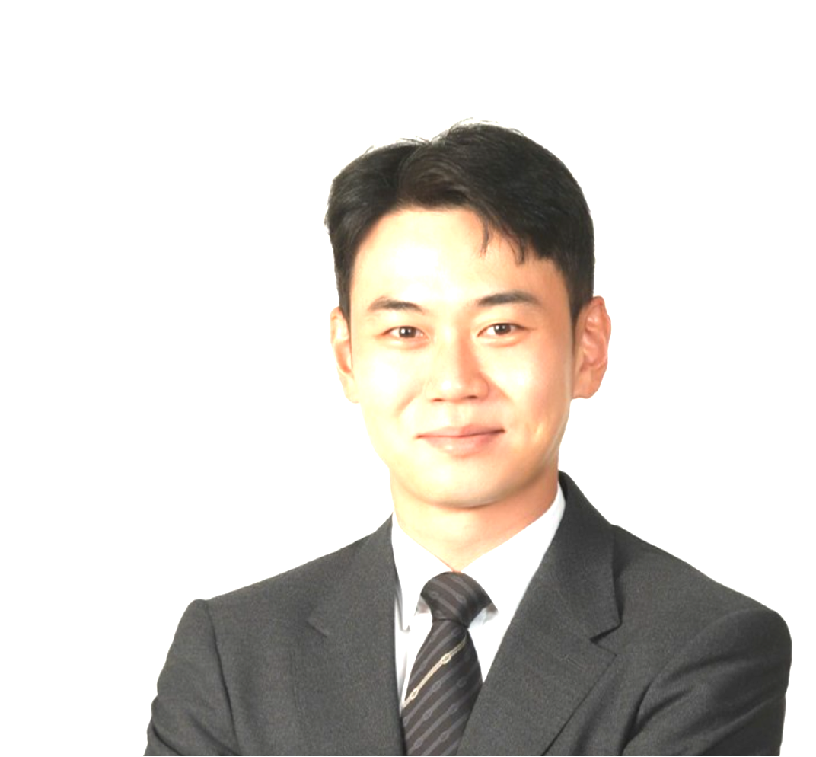
기본인적사항
영문명 |  | 성별 | 남성 | 국적 | 내국인
생년월일 | 1987.08.06 | 현거주지 주소 | 서울 양천구 목동동로 350 (목동, 목동신시가지아파트5단지) 518동 102호
지원 정보
직무(1지망) | 신사업 기획 및 운영/ | 근무지() | / | 희망 연봉(만원) | 7,000~8,000
희망 직급 | 과장
학력
학력구분 | 고등학교 | 학교명 | 명덕외국어고등학교 | 소재지 | 서울
재학기간 | 2003.03 ~ 2006.02
학력구분 | 대학교(학사) | 학교명 | Cornell University | 소재지 | 해외
전공 | Industrial and Labor Relations | 복수전공 |  | 부전공
편입 | N | 졸업여부 | 졸업 | 입학~졸업년월 | 2007.03~2014.08
학점 | 2.59/4.3 | 전공학점 | 2.71/4.3
학력구분 | 대학원(석사) | 학교명 | 연세대학교 경영전문대학원 | 소재지 | 서울
전공 | CMBA전공 | 졸업여부 | 졸업 | 입학~졸업년월 | 2021.03~2023.02
학점 | 3.85/4.3
학력구분 | 대학원(박사) | 학교명 | 서강대학교 경영대학원 | 소재지 | 서울
전공 | 서비스경영 | 졸업여부 | 졸업예정 | 입학~졸업년월 | 2026.03~2030.02
학점 | /
경력
직장 | (주)파고다아카데미 | 재직중 | 퇴사 | 근무기간 | 2015.01 ~ 2016.01
최종직위 | 원어민 강사 | 연봉(만원) | 4000
업무 | - 성인 1:1 원어민 비즈니스 회화 강의 - TOEIC/TOEFL Reading, Writing 시험 대비반 강사
퇴사(이직)사유 | 이직
직장 | (주)킨텍스 | 재직중 | 재직중 | 근무기간 | 2016.03 ~
최종직위 | 과장 | 연봉(만원) | 6500
업무 | 전시기획팀, 전략기획팀, 해외전시장지원센터
세부경력 및 수행업무
수행업무명 | 글로벌 전시회 브랜드 기획 및 총괄 PM |  |  |  |  | 이력서, 성적증명서 등 제출
수행기간 | 2016.03 ~ 2020.01 | 부서 | 전시기획팀 | 직급 | 사원
주요내용 | 로봇, 드론, 가상현실(VR/AR) 등 최첨단 B2B 산업 전시회와 크리스마스 및 유아용품 등 대규모 B2C 전시회의 총괄 PM으로서 브랜드 경험의 전 과정을 설계했습니다. 단순한 행사 운영을 넘어 참가업체 유치를 위한 전략적 영업 및 텔레마케팅부터, 전시 브랜드의 정체성을 담은 사이니지 및 홍보물 제작, 온·오프라인 미디어 믹스를 활용한 광고 캠페인을 주도했습니다. 특히 군 복무 시절 구축한 인적 네트워크를 활용하여 사상 최초로 육군본부의 민간 전시회 참가, 글로벌 대기업의 국내 전시회 참가를 성사시키는 등 차별화된 비즈니스 돌파구를 마련했습니다. 사업계획 수립부터 성과 보고, 참가자 설문 데이터 기반의 피드백 분석까지 전시 기획의 A to Z를 수행하며 브랜드 인지도 제고 및 지역경제 활성화에 기여했습니다.
주요성과 | 4차산업 최첨단 IT 기술 B2B 전시회 2개 및 소비재 B2C 전시회 2개 전시회 PM으로서 총 4개 주관전시회 성공 개최
수행업무명 | MICE 전략 수립 및 DT 주도
수행기간 | 2020.01 ~ 2023.12 | 부서 | 전략기획팀 | 직급 | 대리
주요내용 | MICE전략실 소속으로서 베뉴의 디지털 경쟁력 강화를 위한 정보화전략계획(ISP) 수립 및 CRM, 빅데이터 플랫폼 구축 프로젝트를 전담했습니다. 오프라인 중심의 전시 경험을 확장하기 위해 메타버스 기반의 신규 전시 플랫폼 구축을 지원하고, 미팅테크놀러지 도입 컨설팅을 통해 관람객에게 고도화된 브랜드 경험을 제공하는 데 주력했습니다. 또한, 서울시 잠실 컨벤션센터 구축 컨소시엄의 TF 일원으로 참여하여 제안서 작성 및 전략 수립을 담당했으며, 그 결과 우선협상대상자 선정이라는 괄목할 만한 성과를 거두었습니다.
주요성과 | 잠실 MICE 우선협상대상자 선정. 인도 야쇼부미 전시장 운영사업권 획득, 말레이시아 페낭 전시장 운영사업권 획득
수행업무명 | 해외전시장 사업권 확보 및 관리
수행기간 | 2024.01 ~ 2026.08 | 부서 | 해외전시장지원센터 | 직급 | 과장
주요내용 | 신설된 해외전시장지원센터의 핵심 인력으로서 인도 야쇼부미(Yashobhoomi) 전시장 및 말레이시아 페낭 PWCC 전시장 사업권 획득 TF에 참여하여 제안서 작성부터 최종 계약 체결까지 주도했습니다. 현재는 현지 전시장 운영에 관한 컨설팅(임대료 체계, 규정 제정)과 파견 직원 지원 등 글로벌 운영 시스템 구축에 매진하고 있으며, 조호바루 및 싱가포르 등 신규 해외 사업지 발굴을 위해 글로벌 부동산 개발사와의 미팅 및 입찰 준비를 총괄하며 킨텍스의 글로벌 영토 확장에 중추적인 역할을 하고 있습니다.
주요성과 | 조호바루, 싱가포르 신규 건설 전시장 입찰 참여 중
인턴경험
직장명 | 중앙노동위원회 | 직무 | 노동판례 영문 번역 및 검수, 중앙노동위원회 최초 영문 홈페이지 구축 등 | 근무기간 | 2008.11 ~ 2009.04
기타사항
직장명 | 존슨앤존슨 | 직무 | 인재 채용 이력서 검토 및 추천, 온·오프라인 영어 면접 진행, 재직자 대상 설문 실시 | 근무기간 | 2009.09 ~ 2010.02
기타사항 | 중국 북경 존슨앤존슨 본사 HR 부서 인턴
보훈
보훈 여부 대상 | N | 보훈번호
장애
장애 여부 | N | 장애 종류 |  | 장애 정도
장애인정일 |  | 장애등록번호
병역
군필 여부 | 필 | 계급 | 병장 | 병과 | 육군
병과 | 사단장 운전병 | 복무시작일-복무종료일 | 2010.07~2012.04 | 면제사유
공인외국어 시험
언어 | 영어 | 시험명 | TOEIC | 점수/등급 | 990
시험(응시)일자 | 2009.08 | 만료일자 | 2011.08 | 회화 수준 | 없음
자격증
자격증 이름 | CEM(Certified in Exhibition Management) | 발급기관 | IAEE(International Association of Exhibitions and Events | 취득일자 | 2023.07
수상
해외연수
구분 | 기타 | 국가 | 미국 | 기간 | 1987.08 ~ 1997.06
기타사항 | 부모님 유학 중 미국 출생 및 거주
구분 | 유학 | 국가 | 미국 | 기간 | 2007.03 ~ 2014.08
기타사항 | 중국 북경 1년 거주, 군대 자원입대 만기제대 22개월 포함
유입경로
유입경로 | 한화생명 채용 홈페이지
자기소개서
지원동기
저는 새로운 사업은 좋은 아이디어만으로 만들어지는 것이 아니라, 사람과 조직을 연결하고 서로 다른 이해관계를 조율하여 실행 가능한 협력으로 발전시키는 과정에서 완성된다고 생각합니다. 이러한 가치관은 미국 코넬대학교 ILR(Industrial and Labor Relations)에서 조직행동, 협상, 리더십을 공부하며 자연스럽게 형성되었습니다. 대학에서 배운 협상과 관계 형성에 대한 이해는 이후 실무에서 다양한 이해관계자를 연결하는 밑바탕이 되었습니다. 지난 10년간 킨텍스에서 근무하며 전시 운영을 넘어 신규 사업을 기획하고 국내외 파트너를 발굴하는 업무를 수행했습니다. 경기도 대표단의 미국 CES 출장에서는 회사 대표 실무자로 CES 주최사인 CTA와의 미팅을 주선하여 한국 유치 가능성을 논의했고, 한·아프리카 정상회의에서는 정부부처, 외교부, 경호처, 대행사 등 다양한 기관의 의견을 조율하며 팀원으로서 프로젝트를 성공적으로 수행했습니다. 또한 인도와 말레이시아에 건설하는 전시장의 운영 사업권 획득을 위한 입찰에 참여해서 모두 성공하며 대한민국에 머물러있던 킨텍스에 해외 전시장 운영이라는 새로운 사업을 개발하였고, 현재는 그로인해 신설된 해외전시장 지원센터 부서에서 근무하며 신사업을 지속적으로 발굴하고 있습니다. 한화생명 Space마케팅팀은 다양한 파트너를 연결해 새로운 사업을 만들어 가는 조직이라는 점에서 지금까지 제가 쌓아온 경험과 적합한 직무라고 생각합니다. 글로벌 사업개발 경험과 영어·중국어를 활용한 협업 역량, 그리고 장기적인 신뢰를 바탕으로 관계를 구축해 온 경험을 바탕으로 한화생명의 신사업 발굴과 파트너십 확대에 기여하고 싶습니다.

경력기술(경력목표 포함)
저는 지난 10년 동안 킨텍스에서 전시기획, 전략기획, 해외사업 등 다양한 업무를 수행하며 새로운 사업을 기획하고 실행하는 경험을 쌓았습니다. 전시회 기획 PM으로 근무할 당시에는 참가기업 유치, 시장조사, 홍보, 사업계획 수립, 성과분석까지 전 과정을 담당하며 고객과 시장의 요구를 이해하는 방법을 배웠습니다. 이후 전략기획 부서에서는 CRM과 빅데이터 플랫폼 구축, 정보화전략계획(ISP), 신규 사업 검토 등을 담당하며 사업을 보다 큰 관점에서 바라보는 시각을 키웠습니다. 가장 의미 있었던 경험은 경기도 대표단의 미국 CES 출장입니다. 회사 대표 실무자로 CES 주최사인 CTA와 협의를 진행하며 글로벌 파트너와 협력했고, 한국 유치 가능성을 논의했습니다. 비록 여러 공공기관 간 역할 조정 문제로 사업은 성사되지 못했지만, 이를 통해 사업은 아이디어보다 신뢰할 수 있는 파트너와 실행 체계를 갖추는 것이 중요하다는 점을 배웠습니다. 잠실 MICE 개발사업에서는 한화그룹과 킨텍스 협력 프로젝트에 실무자로 참여해 우선협상대상자 선정의 성과를 올렸고. 인도 야쇼부미와 말레이시아 PWCC 전시장 사업권 확보 모두 성공적으로 수행하고, 해외전시장 지원센터에서 해외 사업개발과 신규 전시장 발굴을 담당하고 있습니다. 특히 자랑스러운 경험은 군 복무 시절 맺은 인연을 바탕으로 육군본부의 최초 민간 전시회 참가를 성사시킨 경험입니다. 저는 앞으로 다양한 파트너와 함께 새로운 사업 기회를 만들어 기업의 성장을 이끄는 사업개발 전문가로 성장하고자 합니다. 현재 서강대학교 서비스매니지먼트 박사과정에서 고객경험과 서비스 혁신을 연구하는 것도 실무 경험을 더욱 체계적으로 발전시키기 위한 노력의 일환입니다.

입사후 포부
입사 후에는 먼저 한화생명이 구축해 온 다양한 파트너 네트워크를 깊이 이해하고, 이를 바탕으로 새로운 협력 기회를 발굴하는 데 집중하겠습니다. 스타트업, 대기업, 공공기관, 투자기관 등 다양한 주체가 함께 성장할 수 있는 협력 구조를 만들어 지속적인 신사업 발굴에 기여하고 싶습니다. 특히 킨텍스에서 수행한 해외 사업개발 경험과 영어·중국어 커뮤니케이션 역량을 바탕으로 해외 기업과 한화생명을 연결하는 국제 협력 네트워크를 확대하는 역할을 하고 싶습니다. 또한 현재 담당하고 있는 해외전시장 신사업 발굴 경험을 활용하여 새로운 파트너십 모델과 사업 아이디어도 적극적으로 제안하겠습니다. 기술이 빠르게 발전하는 시대일수록 중요한 것은 기술 자체보다 사람과 기업을 연결하고 서로에게 새로운 가치를 만들어 주는 협력이라고 생각합니다. 저는 현장에서 쌓은 실행 경험과 현재 연구하고 있는 서비스 혁신에 대한 전문성을 바탕으로 고객과 파트너 모두에게 도움이 되는 새로운 사업을 만들어 가겠습니다. 그리고 궁극적으로는 한화생명이 금융을 넘어 다양한 산업과 함께 성장하는 기업으로 발전하는 과정에서 국내외 파트너를 연결하고 새로운 기회를 만들어 가는 사업개발 전문가로 회사와 함께 성장하고 싶습니다.

김연희

기본인적사항
영문명 | KIMYEONHEE | 성별 | 여성 | 국적 | 내국인
생년월일 | 1988.09.23 | 현거주지 주소 | 경기 과천시 과천대로2길 11 (갈현동, 과천 린파밀리에) 801-1304
지원 정보
직무(1지망) | 신사업 기획 및 운영/ | 근무지() | / | 희망 연봉(만원) | 8,000~9,000
희망 직급 | 과장
학력
학력구분 | 고등학교 | 학교명 | 설월여자고등학교 | 소재지 | 광주
재학기간 | 2004.03 ~ 2007.02
학력구분 | 대학원(석사) | 학교명 | 성균관대학교 - 인문사회과학캠퍼스 | 소재지 | 서울
전공 | 비교문화협동과정 | 졸업여부 | 졸업 | 입학~졸업년월 | 2007.03~2011.02
학점 | 4.08/4.5
성균관대학교 - 인문사회과학캠퍼스
논문제목 | 국방홍보원 평판이 충성도에 미치는 영향
연구소명 |  | 지도교수 | 한예원
논문요약 | 본 연구는 국방홍보원의 조직 평판이 고객 충성도에 미치는 영향을 분석하고, 이를 바탕으로 조직의 지속 가능한 운영과 신뢰 회복을 위한 전략을 제시하는 데 목적을 두었다. 국방홍보원은 국방 관련 정보를 국민과 장병에게 전달하는 공공기관으로, 조직의 신뢰와 평판이 서비스 이용 및 정책 수용에 직접적인 영향을 미친다. 특히 홍보지원대 운영 논란과 같은 위기 상황은 단기간에 조직 이미지를 훼손할 수 있다는 점에서 체계적인 평판 관리의 중요성을 확인하였다. 연구에서는 국방홍보원의 평판을 구성하는 핵심 요인을 도출하기 위해 실증분석을 수행하였으며, 경영진의 리더십과 책임감, 고객과의 소통 활성화, 공공성, 조직 성과, 비전 및 목표 등 총 다섯 가지 요인을 제시하였다. 분석 결과, 이 가운데 기관장의 리더십과 책임감이 고객 충성도에 가장 큰 영향을 미치는 핵심 요인으로 나타났다. 이는 조직의 명확한 비전 제시와 효율적인 경영이 구성원의 자율성과 책임감을 높이고, 궁극적으로 고객의 신뢰와 충성도로 이어진다는 점을 의미한다. 또한 연구는 위기 상황에서 단순한 홍보 활동보다 조직의 신뢰를 회복하기 위한 전략적 커뮤니케이션과 이해관계자와의 지속적인 소통이 중요함을 강조하였다. 이를 위해 기관장의 안정적인 조직 운영, 내부 구성원의 참여 확대, 다양한 매체를 활용한 고객과의 상호작용 강화, 공공성에 기반한 정책 추진 등 구체적인 개선 방안을 제안하였다. 이번 연구를 수행하며 조직의 평판은 단순한 이미지 관리가 아니라 경영 전략과 고객 경험, 이해관계자 관리가 종합적으로 반영되는 핵심 경쟁력임을 확인하였다. 또한 데이터를 기반으로 조직의 문제를 분석하고, 신뢰 회복을 위한 실행 전략을 도출하는 과정을 경험하며 시장 및 환경 분석, 전략 수립, 파트너와의 소통이 중요한 신사업 기획 및 운영 직무와도 높은 연관성이 있음을 배울 수 있었다./
경력
직장 | (사)보험연구원 | 재직중 | 재직중 | 근무기간 | 2020.11 ~
최종직위 | 연구원 | 연봉(만원) | 7400
업무 | ■ 보험산업 및 금융시장 주요 이슈 관련 보고서 작성 • 추진 목표: - 국내외 금융시장 트렌드 및 산업별 주요 리스크 요인 분석을 통한 투자·마케팅 시사점 도출 • 핵심 역량: - 국내외 금융 산업 동향에 대한 다각적 리서치를 통해 시사점을 정교하게 도출함 - 다양한 이해관계자가 금융 정보를 쉽게 이해할 수 있도록 직관적으로 시각화함 • 주요 업무: 보고서 작성 • 주요 성과: - 시장 변화가 금융회사에 미치는 영향을 데이터 중심으로 입증, 보고서가 경제 전문 미디어에 다수 인용되며 대외적 공신력 확보 및 원내 우수직원 선정 * 연합인포맥스(2026.04), “보험硏 "데이터센터 급성장 이면엔 위험↑…보험시장 고도화해야” * 이코노믹스(2026.03), “자연재해發 보험손실 1540억달러 ‘역대 최고’...” 등
직장 | 한국산업단지공단 | 재직중 | 퇴사 | 근무기간 | 2017.03 ~ 2019.03 | 포트폴리오, 이력서 제출
최종직위 | 연구원 | 연봉(만원)
업무 | ■ 산업단지 입주기업 역량강화 교육사업 • 추진 목표: - 온·오프라인 전방위 홍보를 통한 기업 고객의 참여율 극대화 및 산·학·관 협력 네트워크 구축 • 핵심 역량: - 온·오프라인 홍보 전략과 타깃 맞춤형 콘텐츠 기획을 통해 교육 사업 참여율 견인함 - 산·학·관 이해관계자 간의 니즈를 조율하여 대규모 네트워크 행사를 성공적으로 리드함 • 주요 업무: - 보도자료, 기획기사, SNS 콘텐츠 제작 등 온·오프라인 채널별 통합 마케팅 전략 수립 - 잠재 고객의 니즈를 정밀 반영한 프로그램 기획 및 서비스 운영 체계 구축 • 주요 성과: - 비수도권 기업 참여율 160% 증가라는 정량적 성과 달성 및 교육 사업 브랜드 인지도 제고 - Siemens, Beckhoff Automation, 한양대학교 등 175명 규모의 글로벌 행사를 성공적으로 운영 ■ 기술혁신형 강소기업 육성사업 • 추진 목표: - 우수 기업의 핵심 가치를 효과적으로 구조화하여 대외 인지도를 제고하고 신규 마케팅 채널 확장 • 핵심 역량: - 기업의 성과를 깊이 있게 분석하여 정보 수요자 중심의 직관적인 홍보 콘텐츠로 가공함 - 우수 기업 유치 및 유관기관과의 협력을 통해 신규 마케팅 채널을 발굴하고 브랜드 인지도를 강화함 • 주요 업무: - 대상 기업의 재무·비재무적 성공 사례 발굴 및 정량 데이터 심층 취재 - 타깃 맞춤형 성과확산 메시지 개발 및 홍보 사례집 기획·제작 • 주요 성과: - 성장 잠재력을 갖춘 우수 기업 39개사를 신규 유치·선정하며 채널 외연 확장 - 선도기업들의 현황, 핵심 경쟁력, 비전을 체계적으로 자산화한 사례집을 발간하여 유관기관과의 공동 마케팅 프로그램 연계
퇴사(이직)사유 | 계약기간 종료
직장 | 한국과학기술기획평가원 | 재직중 | 퇴사 | 근무기간 | 2015.01 ~ 2017.01
최종직위 | 연구원 | 연봉(만원)
업무 | ■ R&D 주요 이슈 분석 기반 보고서 작성 • 추진 목표: - 주요 산업 및 기술 지표 분석을 통해 거시적 관점의 전략적 리포트 제공 • 핵심 역량: - 심층 리서치를 통해 전략 수립의 기반이 되는 객관적 시사점을 도출함 • 주요 업무: - 국가연구개발 및 지식재산 동향 관련 자료 조사·분석 • 주요 성과: - 국가연구개발 및 지식재산 정책 관련 연구보고서 작성을 통해 정책 수립을 위한 근거자료 제공 ■ 국가연구개발 우수성과 사업 • 추진 목표: - 국가연구개발 우수성과의 가치를 시장에 효과적으로 확산하고 대외 인지도 제고 • 핵심 역량: - 대규모 후보 과제를 정밀 평가·검증하여 시장 가치가 높은 최우수 성과를 전략적으로 발굴함 - 전문적인 연구 성과를 고객의 눈높이에 맞춰 이해하기 쉬운 스토리텔링형 홍보 콘텐츠로 재구성함 • 주요 업무: - 범부처 추천 우수성과에 대한 평가 운영 및 선정위원회 지원 - 연구성과 전시회 및 우수성과 사례집 제작을 통한 대내외 홍보 콘텐츠 개발 • 주요 성과: - 620여 건의 정부지원 R&D 후보 과제 중 우수성과 110선 선정 사업 안정적 운영 - 7개 분야 14개의 최우수성과 선정 및 수여식을 통한 연구성과 인지도 각인
퇴사(이직)사유 | 계약기간 만료
직장 | 국방홍보원 | 재직중 | 퇴사 | 근무기간 | 2012.09 ~ 2014.01
최종직위 | 공무원 | 연봉(만원)
업무 | ■ 국방 관련 홍보마케팅 사업 • 추진 목표: - B2B 채널 개척을 통한 플랫폼 영향력 확대 및 타깃 참여형 온·오프라인 프로모션 성공적 운영 • 핵심 역량: - 신규 채널을 개척하고 공공기관 브랜드 인지도를 전략적으로 제고 - 다양한 이해관계자를 조율하여 대규모 프로모션 및 오프라인 행사를 성공적으로 총괄 • 주요 업무: - 미디어 채널 론칭을 위한 플랫폼 마케팅 전략 수립 및 대형 공동 프로모션 기획 - 대학생 전적지답사 국토대장정 프로그램 운영 및 유관기관 협력 - 한미동맹 60주년 전우마라톤 행사 기획 및 운영 • 주요 성과: - 2개 SO사와 성공적인 계약 체결 및 국방TV 공동공연 운영을 통해 채널 인지도 극대화 - 서울-포항-부산을 잇는 9박 10일 국토대장정을 무사고로 운영하며 대학생 참가자, 향군, 대학 등 유관기관 간 협력 네트워크 자산 확보 - 380여 개 단체, 80개 부대, 주한미군 및 가족이 참여하는 대규모 행사 운영을 통해 한미동맹 60주년 기념 메시지 확산 및 공감대 형성에 기여
퇴사(이직)사유 | 계약기간 만료
세부경력 및 수행업무
인턴경험
직장명 | 북경현대모비스 | 직무 | CSR(사회공헌) 프로그램 기획 및 운영 | 근무기간 | 2014.07 ~ 2014.08
기타사항 | CSR 프로그램 기획·운영과 대외협력을 통해 프로젝트의 원활한 추진 및 성과 관리에 기여함
보훈
보훈 여부 대상 | Y | 보훈번호 | 87-411590
장애
장애 여부 | N | 장애 종류 |  | 장애 정도
장애인정일 |  | 장애등록번호
병역
군필 여부 | 비대상(여성, 외국인) | 계급 |  | 병과
병과 |  | 복무시작일-복무종료일 | ~ | 면제사유
공인외국어 시험
언어 | 중국어 | 시험명 | 新HSK | 점수/등급 | 5급
시험(응시)일자 | 2022.03 | 만료일자 | 2024.03 | 회화 수준 | 중
자격증
자격증 이름 | 전경련 ESG전문가 | 발급기관 | 전경련 국제경영원 | 취득일자 | 2021.09
수상
수상명 | 표창장 | 등수/등급 | 원장표창 | 기관명 | 보험연구원
취득일자 | 2025.12
응시내용/주제 | 보험산업 연구지 업무를 성실히 수행하고, 조직 발전에 기여한 공로로 원장 표창
수상명 | 대상 | 등수/등급 | 대상 | 기관명 | 한국국제교류재단
취득일자 | 2014.12
응시내용/주제 | 홍보 콘텐츠 기획·제작 및 온라인 홍보 활동을 적극 수행하여 기관 홍보 성과와 대국민 소통 활성화에 기여한 공로로 대상 수상
수상명 | 국방홍보원 | 등수/등급 | 원장표창 | 기관명
취득일자
응시내용/주제 | 사업기획, 유관기관 협업을 통한 성과 창출에 기여한 공로로 원장 표창 수상
해외연수
구분 | 기타 | 국가 | 중국 | 기간 | 2010.11 ~ 2010.11
기타사항 | 국제교육 현장 참관 및 교육 프로그램 운영 과정을 실습하며 글로벌 교육환경과 국제협력 업무를 경험함
구분 | 기타 | 국가 | 중국 | 기간 | 2012.07 ~ 2012.07
기타사항 | 한국청소년대표단 중국 파견사업의 중국문화 프로그램 기획 및 운영을 수행함
유입경로
유입경로 | 리멤버
자기소개서
지원동기
[‘도전’을 통해 변화와 혁신을 추구하다]

저는 금융을 통해 고객의 일상에 새로운 가치를 제공하는 고객 경험을 기획하고 싶어 지원했습니다. 단순히 금융상품을 제공하는 것을 넘어 다양한 산업과 전략적 파트너를 연결하여 고객의 라이프스타일 전반을 아우르는 새로운 경험을 만드는 것이 앞으로 금융회사가 나아가야 할 방향이라고 확신합니다.

최근 보험산업은 저출생·초고령사회 진입과 디지털 전환 가속화로 보험상품 중심의 경쟁에서 벗어나 고객 경험과 라이프스타일 중심의 경쟁으로 빠르게 재편되고 있습니다. 이에 따라 보험회사는 보장 기능을 넘어 건강관리, 자산관리 등 고객의 생애주기와 연결된 서비스를 제공하고, AI와 데이터 기반의 개인화 서비스, 전략적 파트너십을 통해 새로운 비즈니스 생태계를 구축하고 있습니다. 이러한 변화 속에서 고객의 일상과 연결되는 라이프솔루션을 발굴하고, 신사업을 추진하는 역량이 미래 보험산업의 핵심 경쟁력이 될 것으로 판단했습니다.

저는 공공기관에서 사업기획 업무를 수행하며 사업 환경과 고객 요구를 분석하고, 내외부 이해관계자와 협력해 사업을 기획·운영한 경험이 있습니다. 또한 국내외 보험시장 동향을 조사하여 주요 변화를 구조화하고 전략적 시사점을 도출해 왔습니다. 이러한 경험은 시장과 고객의 변화를 분석해 새로운 사업기회를 발굴하고, 이를 실행 가능한 사업모델로 구체화하는 업무와 맞닿아 있으며, 제가 가진 기획력과 분석력을 가장 효과적으로 발휘할 수 있는 분야라고 믿습니다.

특히 저는 보험을 중심으로 헬스케어, AI 등 다양한 산업과 협업하여 고객이 일상 속에서 자연스럽게 한화생명을 경험할 수 있는 라이프스타일 기반 신사업을 기획하고 싶습니다. 고객 데이터를 기반으로 개인 맞춤형 서비스를 제안하고, 파트너와 함께 새로운 고객 접점을 만들어 고객에게는 편리한 경험을, 기업에는 새로운 성장 기회를 제공하는 비즈니스 모델을 만들어 보고 싶습니다. 이러한 도전을 통해 LIFEPLUS 브랜드의 차별화된 경쟁력을 더욱 높이는데 동참하고 싶습니다.

경력기술(경력목표 포함)
[‘헌신’을 통해 큰 목표를 달성하다]

저는 고객과 시장의 변화를 분석해 새로운 기회를 발굴하고, 다양한 이해관계자와 협력하며 성과를 만들어왔습니다. 특히 고객을 이해하는 기획력, 기회를 만드는 실행력, 성과를 이끄는 협업력​을 바탕으로 고객에게 새로운 가치를 제공하는 데 집중해 왔습니다.

첫째, 고객을 이해하는 기획력입니다. 정부용역 연구를 수행하며 국내 보험시장의 건강보장체계, 사회보험과 민영보험의 역할 등을 분석하고, 정책 변화에 따른 고객의 니즈를 반영한 개선 방안을 제시했습니다. 또한 글로벌 보험시장에서는 보험회사의 ESG 평가체계, 녹색금융 사업모델, 해외 양로산업 사례 등을 비교·분석하여 국내 보험산업에 적용 가능한 시사점을 도출했습니다. 이러한 시장 분석력과 기획 역량을 인정받아 ​우수직원으로 선정되었습니다.

둘째, 기회를 만드는 실행력입니다. 국가 연구개발 사업 운영 과정에서는 여러 기관과 협력하여 우수성과를 발굴하고 사례집을 제작해 연구성과를 확산했습니다. 또한 내부 연구진과 함께 연구개발 활동의 경제적 효과와 국가 연구개발 투자 효율성 제고 방안을 연구하며 분석 결과를 실제 사업 운영에 반영했습니다. 고객의 요구를 반영한 체계적인 사업 운영으로 ​고객만족도 5점 만점을 달성하며 실행력을 인정받았습니다.

셋째, 성과를 이끄는 협업력입니다. TF팀에서는 중소기업의 연구개발 역량 강화를 위한 신규 사업을 기획했습니다. 기업의 수요를 분석해 R&D 실무교육 및 컨설팅 프로그램​을 도입하고, 기술혁신형 강소기업을 대상으로 홍보 콘텐츠 제작과 플랫폼 운영을 추진했습니다. 다양한 이해관계자와 긴밀히 협력한 결과 성장 잠재력을 갖춘 우수기업 39개사를 신규 선정하며 사업 채널의 외연을 확대하는 성과를 만들었습니다.

이러한 경험을 바탕으로 고객과 시장의 변화를 분석해 새로운 사업기회를 발굴하고, 다양한 파트너와 협력하여 고객 중심의 라이프스타일 서비스를 기획하고 싶습니다. 앞으로도 기획력과 실행력, 협업 역량을 바탕으로 목표 달성에 기여하겠습니다.

입사후 포부
[‘정도’를 통해 자긍심을 발휘하다]

입사 후에는 시장과 고객을 가장 먼저 이해하고, 이를 새로운 비즈니스 기회로 연결하는 신사업 기획자로 성장하겠습니다. 보험산업과 글로벌 시장을 분석하며 쌓은 경험을 바탕으로 고객의 라이프스타일 변화와 산업 트렌드를 읽고, 일상 속에서 자연스럽게 경험할 수 있는 라이프솔루션을 기획하여 한화생명의 지속 가능한 성장에 기여하고자 합니다.

구체적으로 첫째, 고객의 다음 라이프 이벤트를 예측하고 연결하는 ‘Life Journey 플랫폼’을 구축하겠습니다. 보험은 사고 이후를 보장하는 역할을 넘어 고객의 삶을 함께 설계하는 서비스로 변화하고 있습니다. 고객 데이터를 기반으로 결혼, 출산, 주택 마련, 은퇴 등 생애주기의 변화를 분석하고, 각 시점에 필요한 금융과 생활서비스를 선제적으로 제안하겠습니다. 단순히 보험상품을 추천하는 데 그치지 않고, 고객의 삶의 단계에 맞는 경험과 서비스를 연결함으로써 한화생명이 보험이 필요할 때만 찾는 회사가 아닌 삶의 전 과정에서 함께하는 라이프 파트너로 자리매김하는 데 기여하겠습니다.

둘째, 고객의 생애주기에 맞는 전문가와 서비스를 연결하는 ‘Life Curation 플랫폼’을 구현하겠습니다. 고객은 획일적인 혜택보다 자신의 상황에 맞는 전문가의 조언과 검증된 서비스를 더욱 신뢰합니다. 주택 마련, 자녀 교육, 부모 돌봄, 은퇴 등 주요 라이프 이벤트를 중심으로 재무설계사, 헬스케어 전문가, 심리상담사와 다양한 서비스 기업이 함께 참여하는 협업 구조를 만들겠습니다. AI 기반 고객 데이터를 활용해 개인의 관심사와 상황에 적합한 전문가와 서비스를 초개인화하여 추천하고, 일회성 제휴 혜택을 넘어 지속적인 고객 경험과 수익으로 이어지는 새로운 사업모델을 구축하겠습니다.

이를 통해 고객에게는 삶의 중요한 순간마다 가장 먼저 찾는 라이프 파트너를, 파트너에게는 새로운 고객 접점을 제공하는 상생 생태계를 구축하겠습니다. 나아가 정도의 가치를 바탕으로 한화생명의 차별화된 경쟁력을 함께 만들어가겠습니다.

김제원
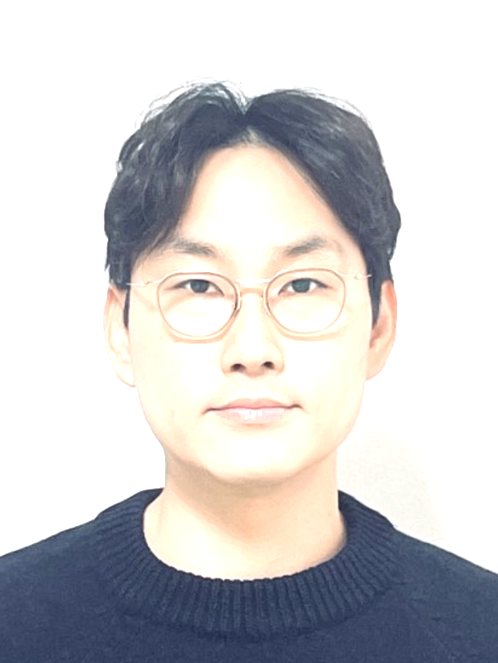
기본인적사항
영문명 | Jewon Kim | 성별 | 남성 | 국적 | 내국인
생년월일 | 1982.03.13 | 현거주지 주소 | 서울 서초구 서초대로58길 10 (서초동, 서초 대우아이빌) 812호
지원 정보
직무(1지망) | 신사업 기획 및 운영/ | 근무지() | / | 희망 연봉(만원) | 6,000~7,000
희망 직급 | 과장
학력
학력구분 | 고등학교 | 학교명 | 조선대부속고등학교 | 소재지 | 광주
재학기간 | 1997.03 ~ 2000.02
학력구분 | 대학교(학사) | 학교명 | 국민대학교 | 소재지 | 서울
전공 | 건축 | 복수전공 |  | 부전공
편입 | N | 졸업여부 | 졸업 | 입학~졸업년월 | 2000.03~2008.02
학점 | 3.41/4.5 | 전공학점 | 3.41/4.5
학력구분 | 대학원(석사) | 학교명 | Royal College of Art | 소재지 | 해외
전공 | Innovation Design Engineering | 졸업여부 | 졸업 | 입학~졸업년월 | 2012.10~2014.06
학점 | 100/100
Royal College of Art
논문제목 | *제목이 길어서 논문 내용 파트에 기입
연구소명 | *별도 랩실 없음 | 지도교수 | Miles Pennington
논문요약 | [The environmental approach for single person households to prevent crime and build a community] 1인 가구 증가에 따른 범죄 취약성과 사회적 고립 문제를 해결하기 위한 물리적 환경 디자인 및 공간 설계 접근법을 제시. 특히 코리빙(Co-living) 등 공유 주택 모델을 활용하여 거주자 간 공동체를 회복하고, 자연스러운 범죄 예방을 유도하는 방안을 분석./
경력
직장 | 오스템임플란트(주) | 재직중 | 재직중 | 근무기간 | ~
최종직위 | 차장 | 연봉(만원) |  |  |  | 포트폴리오 제출
업무 | [공간 비즈니스 기획 및 인테리어 시스템 표준화] • 데이터 기반 22년형 공간 디자인 모델 기획 및 공간 상품화 (방문 고객 계약률 60% 이상 달성 견인) • 계약 데이터(211건) 전수 조사를 통한 공간 평형별 수익성/효율성 극대화 레이아웃 모델 수립 • 모듈화 기반 시공 효율화 시스템(OSC) 구축 및 7일 공사 테스트베드 성공 (인건비 20% 절감 및 관련 특허 확보)
직장 | (주)퍼셉션 | 재직중 | 퇴사 | 근무기간 | 2017.08 ~ 2020.11
최종직위 | 과장 | 연봉(만원)
업무 | [공간 경험(BX) 비즈니스 컨설팅 및 신사업 기획] • D 임대주택 신사업 브랜드 전략 수립 및 파일럿 프로젝트 기획 (현 코리빙 브랜드 '에피소드' 등의 사업 기반 마련) • 창신동 다가구주택 밸류업 리모델링 총괄 (불법 요소 정상화 및 공간 환경 개선을 통해 매매가 27%, 임대 수익 20% 상승 창출) • 브랜드 프로파일링 툴(BP Tool) 자체 개발을 통한 컨설팅 업무 효율화 도모 • 이외 다수 디자인 컨설팅 수행 / 교육운영
퇴사(이직)사유 | 커리어 성장
직장 | (주)아뜰리에롱고건축사사무소 | 재직중 | 퇴사 | 근무기간 | 2016.10 ~ 2017.07
최종직위 | 과장 | 연봉(만원)
업무 | [건축/인테리어 설계 및 리모델링 현장 관리] • 성수동 장미맨숀 주거 + 근린생활시설 리모델링 현장 관리 (완공) 및 사진북 개발 • 은평구 동물병원 인테리어 리모델링 설계 및 현장 감리 (완공) • 성수동 주상복합 설계 (SD Phase) • 성수동 디저트샵 디자인 참여 (완공)
퇴사(이직)사유 | 커리어 성장
직장 | (주)한샘 | 재직중 | 퇴사 | 근무기간 | 2015.01 ~ 2016.02
최종직위 | 주임연구원 | 연봉(만원)
업무 | [B2C 리모델링 스타일 패키지 상품 기획 및 매뉴얼화] • 최신 트렌드 및 타겟 분석 기반의 주거 리모델링 패키지 3종 신규 기획 (홈쇼핑 토탈 인테리어 판매 비즈니스 모델 구축 기여) • 파일럿테스트 현장 디자인 감리 4건 • 사진촬영 지원 및 매뉴얼화 • 영업직 교육 및 현장 고객 상담 지원
퇴사(이직)사유 | 커리어 성장
직장 | (주)종합건축사사무소디자인캠프문박디엠피 | 재직중 | 퇴사 | 근무기간 | 2008.01 ~ 2011.04
최종직위 | 사원 | 연봉(만원)
업무 | [건축설계] • NCsoft판교 R&D센터 (완공) • 경인 아라뱃길 김포터미널 턴키 (완공) • 마리나 클럽하우스 아라뱃길 김포터미널 redesign (완공) • 이 외 다수 프로젝트 참여
퇴사(이직)사유 | 유학
세부경력 및 수행업무
수행업무명 | 공간 데이터 기반 표준 레이아웃 개발 및 사업화 기여
수행기간 | 2022.03 ~ 2022.08 | 부서 | 인테리어연구팀 | 직급 | 과장
주요내용 | 211건 이상의 실제 계약 데이터를 전수 분석(Data-Driven Design)하여 시장 수요가 가장 높은 5개 핵심 평형대 도출. 평형별 운영 규모(체어 수 등)에 매핑된 실별 적정 면적 산출 및 모듈화 진행
주요성과 | - 데드스페이스를 최소화하고 설계 예측성을 대폭 향상시켜 데이터 기반의 체계적인 고객 설득 및 응대 프로세스 확립
수행업무명 | 22년형 공간 디자인 모델 기획 및 공간 상품화
수행기간 | 2021.05 ~ 2021.12 | 부서 | 공간디자인팀 | 직급 | 과장
주요내용 | 프랜차이즈가 아니기 때문에 고객 모두 다른 디자인을 요구 설계 비효율 및 비용상승. 기존 디자인의 한계를 극복하기 위해 기획 단계부터 타겟 고객 설문 및 인터뷰를 진행하고, 내부/외부 에이전시 경쟁을 통한 고객 중심형 공간 디자인 모델 개발
주요성과 | - 개발 디자인 현업 계약건 약 45% 이상 적용 (부분 적용 포함) - 모델치과 조성. 방문 고객 60%이상 계약 이어짐 (사업본부 데이터 기준)
수행업무명 | 창신동 다가구주택 리모델링
수행기간 | 2020.01 ~ 2020.10 | 부서 | 기획팀 | 직급 | 과장
주요내용 | 노후 건물의 주거 만족도 하락 및 불법 증축 이슈 해결을 위해 프로젝트 리더(PL)로서 기획, 디자인, 인허가 및 현장 시공 검수 등 A to Z 총괄. 관공서 협의를 통해 4가지 불법 요소를 합법화하고, 장소성을 극대화한 옥탑 개발 및 주거 환경 전면 개선
주요성과 | - 리모델링 후 매매가 상승 27% (리모델링전엔 평균 3~5% 상승/연간) - 4가지 불법 건축 요소 정상화 (주차장, 외부 마당 가건물, 옥탁 증축부, 지하확장) - 주거 환경 개선 후 임대 월세액 약 20% 상승 - 주민들의 리모델링 및 재개발 관련 관심증가 (30건 이상 문의)
수행업무명 | D사 임대주택 신사업을 위한 브랜드 개발 및 상품전략 수립
수행기간 | 2017.11 ~ 2018.04 | 부서 | 기획팀 | 직급 | 과장
주요내용 | 분양 중심에서 임대 사업으로 체질 변화를 시도하는 고객사를 위해 신사업 비즈니스 모델(BM) 구축을 위한 브랜드 프레임워크 설계 및 핵심 상품 개발 원칙 수립
주요성과 | - 파일럿 프로젝트 2건의 공간 기획 및 검토를 완수하며, 현재 시장을 선도하는 공유 주거 브랜드(에피소드 등) 탄생의 1단계 기반 마련
수행업무명 | 모듈화(OSC) 기반 시공 효율화 및 원가 혁신 리딩
수행기간 | 2022.08 ~ 2025.12 | 부서 | 인테리어제품개발팀 | 직급 | 차장
주요내용 | 현장 인건비 상승 및 숙련도 저하에 대응하기 위해 공정 단위별 분석 진행. 사전제작(Pre-fabrication) 및 모듈화 공법을 기획/도입하여 다공종을 단일화하는 쉬운 설치 구조(7일 공사 시스템) 개발
주요성과 | - 공기 단축 아이템 15종 이상 상용화 (해당 공정 인건비 20% 절감(시간 기준)) - 관련 특허 확보(등록 1건, 출원 2건) - 자회사(가구 생산본부) 인테리어 품목 매출 2억 원 이상 기여
인턴경험
보훈
보훈 여부 대상 | N | 보훈번호
장애
장애 여부 | N | 장애 종류 |  | 장애 정도
장애인정일 |  | 장애등록번호
병역
군필 여부 | 필 | 계급 | 병장 | 병과 | 공군
병과 | 보급(군수과) | 복무시작일-복무종료일 | 2002.10~2005.03 | 면제사유
공인외국어 시험
자격증
수상
수상명 | 기술혁신상 | 등수/등급 | 대상 | 기관명 | 오스템임플란트
취득일자 | 2023.01
응시내용/주제 | 인테리어 기술혁신을 통한 공기단축(One Week)으로 수상 (오스템임플란트내 연구소 간 매년 있는 페스티벌 일환으로 주요 기여사항에 대해 상을 수여함)
해외연수
구분 | 유학 | 국가 | 영국 | 기간 | 2012.10 ~ 2014.10
기타사항 | IDE(Innovation Design Engineering) - 디자인, 기술, 과학, 비즈니스 융합 이중석사(MA/MSc) *Imperial College London
구분 | 어학연수 | 국가 | 영국 | 기간 | 2012.04 ~ 2012.06
기타사항 | LEEDS University - Academic English for Business & Management
구분 | 기타 | 국가 | 중국 | 기간 | 2018.09 ~ 2018.10
기타사항 | 중국 이우시 디자인진흥원 연계 연합 사무실내 파견 근무
유입경로
유입경로 | 한화 채용사이트
자기소개서
지원동기
[공간의 잠재력을 비즈니스 가치로 치환]

한화생명 Space마케팅팀은 단순한 부동산 자산 관리를 넘어, 공간을 매개로 새로운 수익 모델과 비즈니스 생태계를 창출하는 혁신의 최전선에 있다고 생각합니다. 실내 건축 및 리모델링 현장에서 공간의 물리적 변화가 자산 가치 상승으로 이어지는 과정을 직접 주도해 온 저의 실무 역량과 실행력을 바탕으로, 한화생명의 공간 기반 신사업을 성공적으로 이끌고자 지원했습니다.

저는 2020년 창신동 노후 건물의 리모델링 프로젝트를 총괄하며, 낙후된 공간의 숨겨진 잠재력을 발굴하고 실질적인 자산 가치 상승(Value-add)을 이끌어낸 경험이 있습니다. 기획부터 시공 관리 등 디테일한 기술적 검토, 노무비 산출 및 최종 가치 평가에 이르는 전 과정을 조율하면서 공간이 가진 경제적 효용을 극대화하는 노하우를 체득했습니다. 이러한 현장 중심의 감각과 검증된 업무 추진력은 Space마케팅팀이 요구하는 '프로젝트성 신사업 시도를 위한 빠른 실행력'과 정확히 부합한다고 확신합니다.

더불어, 공간의 활용도를 극대화하는 비즈니스 트렌드에 지속적인 관심을 두고 서울 시내 기업형 코리빙(Co-living) 하우스 및 공유 주거 공간의 수익 구조와 운영 모델을 심도 있게 분석해 왔습니다. 단순한 하드웨어 구축을 넘어, 어떤 공간 콘텐츠와 운영 파트너를 결합해야 비즈니스 가치가 극대화되는지 고민해 온 저의 인사이트는 한화생명의 신사업 기획 및 신규 파트너 발굴 업무에 실질적인 기여를 할 수 있습니다.

현장에서 쌓은 건축, 인테리어적 이해도와 밸류업 성공 경험, 그리고 코리빙 등 최신 공간 비즈니스 트렌드에 대한 분석력을 융합하겠습니다. 한화생명이 보유한 자산에 혁신적인 사업 모델을 입혀, 다양한 전략적 파트너들과 함께 성공적인 공간 기반 신사업 로드맵을 실행해 내는 핵심 인재가 되겠습니다.

경력기술(경력목표 포함)
공간 자산의 전략 기획, 디자인 표준화, 시공 효율화에 이르는 전 과정을 섭렵하며 프로젝트를 주도해 왔습니다.

1. 신사업 기획 및 브랜드 전략 수립 (D사 임대주택)

신규 임대주택 사업 진출을 위한 브랜드 정체성을 확립하고, 주 타겟층을 겨냥한 공간 상품 전략을 수립했습니다. 변화하는 주거 트렌드를 분석해 주거 공간과 특화 서비스를 결합한 비즈니스 모델을 기획하며 사업화 역량을 입증했습니다.

2. 자산 밸류업 프로젝트 총괄 (창신동 다가구주택 리모델링)

노후 건물의 전면 리모델링을 총괄 기획 및 실행하여 실질적인 자산 가치 상승을 이끌어냈습니다. 현장의 변수를 조율하며 기획안을 성공적인 결과물로 구현해 내는 밀착형 프로젝트 관리 능력을 갖췄습니다

3. 공간 상품의 규격화 및 확장 (22년형 표준 디자인 개발)

다수의 현장에 일관된 브랜드 경험을 제공하고 원가 경쟁력을 확보하기 위해 22년형 표준 디자인 기획 및 매뉴얼을 구축했습니다. 이를 통해 다점포 전개 및 신사업 확장 시 필수적인 공간 모듈화 시스템을 완성했습니다.

4. 원가 절감 및 시공 효율화

공간 특화 디자인의 기술적 구현을 최적화하고, 세밀한 공정 산출 및 자재 관리를 통해 프로젝트 비용을 효율화하여 최종 수익성을 극대화했습니다.

[경력목표]

물리적 공간을 뛰어넘어, 최적의 콘텐츠와 외부 파트너십을 결합해 지속 가능한 수익을 내는 '비즈니스 디렉터'로 성장하는 것이 목표입니다. 한화생명의 자산에 혁신적인 비즈니스 모델을 이식하고, 시장을 선도하는 신사업 레퍼런스를 구축하겠습니다.

입사후 포부
입사 후 다음 세단계로 한화생명의 공간 신사업을 구체화하고 성공적인 로드맵을 만들어 가겠습니다.

첫째, '공간 비즈니스 파트너 네트워크'를 구축하겠습니다. 다양한 이해관계자와의 인프라를 활용하여, 한화생명의 공간 자산과 시너지를 낼 수 있는 전략적 파트너를 신속하게 발굴하겠습니다.

둘째, 타겟 시장에 맞춘 '맞춤형 수익 모델'을 론칭하겠습니다. 창신동 밸류업 프로젝트에서 증명한 현장 최적화 능력과 표준 디자인 개발로 얻은 모듈화 노하우를 적극 결합하겠습니다. 특히 1인 가구 및 코리빙(Co-living) 등 변화하는 라이프스타일을 타겟으로 삼아, 유휴 공간을 고도화된 주거/업무 복합 공간으로 전환하는 기획을 추진하여 가시적인 수익 창출 사례를 선보이겠습니다.

셋째, 철저한 원가 분석과 시공 효율화 경험을 바탕으로 리스크를 최소화하겠습니다. 기획 단계에서부터 정확한 투자 대비 수익(ROI)과 노무비, 공정별 리스크를 정교하게 산출하여 '숫자로 증명되는 기획'을 실현하겠습니다.

공간을 다루는 하드웨어적 전문성과 사업 모델을 구축하는 소프트웨어적 기획력을 동시에 지닌 '실행형 관리자'로서, Space마케팅팀이 업계에서 가장 혁신적인 공간 비즈니스 성공 사례를 만들어 내는 데 앞장서겠습니다.

김준수
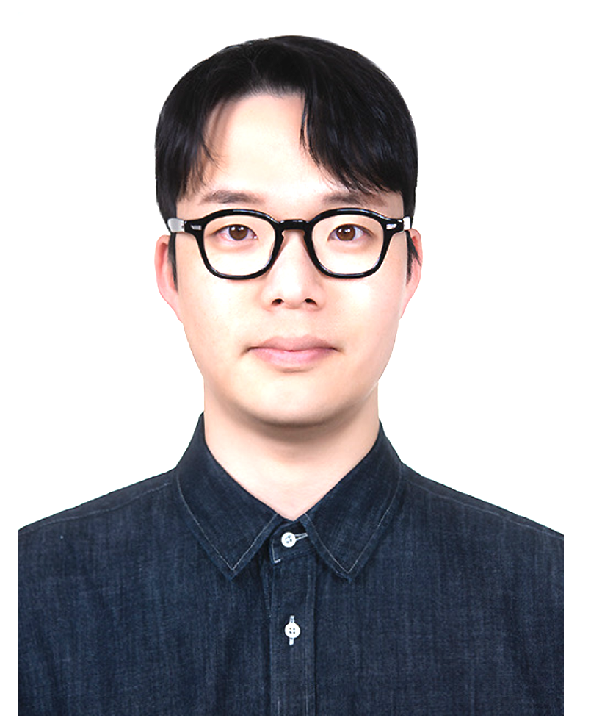
기본인적사항
영문명 | Junsu Kim | 성별 | 남성 | 국적 | 내국인
생년월일 | 1987.09.08 | 현거주지 주소 | 충남 천안시 서북구 공원로 120 (불당동, 천안불당2차 중흥s클래스 프라디움레이크) 104동 2401호
지원 정보
직무(1지망) | 신사업 기획 및 운영/ | 근무지() | / | 희망 연봉(만원) | 8,000~9,000
희망 직급 | 과장
학력
학력구분 | 고등학교 | 학교명 | 김해고등학교 | 소재지 | 경남
재학기간 | 2003.03 ~ 2006.02
학력구분 | 대학교(학사) | 학교명 | 국립부경대학교 | 소재지 | 부산
전공 | 경제학부 경제학전공 | 복수전공 | 자원정보경제학 | 부전공
편입 | N | 졸업여부 | 졸업 | 입학~졸업년월 | 2006.03~2012.08
학점 | 3.61/4.5 | 전공학점 | 3.61/4.5
경력
직장 | 한국맥도날드(유) | 재직중 | 재직중 | 근무기간 | 2024.01 ~
최종직위 | 과장급(Real Estate Representative) | 연봉(만원) | 8100
업무 | 1. 오프라인 공간, 부동산 (Physical Space, Real Estate)기반 신규 거점 개발 및 포트폴리오 전략 기획 - 오프라인 신규 거점 발굴 : 거시, 미시 경제 지표 및 상권의 빅데이터(유동인구, 배후세대, 연령층, 차량흐름 등) 기반 핵심 상권 분석 및 타깃 오프라인 공간 발굴(상가 또는 토지) - 포트폴리오 리포지셔닝 : 상권 쇠퇴 및 저효율 공간 및 자산에 대하여 선제적 스크랩 전략 시행, 리로케이션 전략 수행을 통한 자산효율성 및 상권 지배력 극대화 - 이종 산업 제휴 및 공동집객 기획 : 리테일, 소비재 브랜드 및 외부 플랫폼과의 토지 동시개발을 타깃 유동인구 유입 시너지 창출 2. 데이터 기반의 사업 타당성 검토(Feasibility Study) 및 C-Level 심의 주도 - 재무모델 설계 및 검토 : 신규 거점별 세일즈 예측, 초기 투자비(CapEx), 운영비(OpEx)를 반영한 정밀 P&L, ROI 도출 - C-Level 의사결정 리포팅 : 정량적/정성적 지표를 구조화한 사업 타당성 전략보고서 작성 및 본사 최고 경영진 투자 심의(승인) 주도 - 상권 매력도 지표 고도화 : 전국 시군구 도시별 매출/부동산 통합 데이터(인구, 평균급여, GRDP 등)를 활용한 내부 분석 리포트 체계화 및 개발 프로세스 매뉴얼 구축 3. 대외 전략 이해관계자와의 파트너쉽 구축 및 딜 구조 설계 - 파트너십 협상과 리스크 관리 : 시행사, 자산운용사, 기업, 건물주, LM 등 핵심 이해관계자와의 임대차, 사업진행 관련 협상과 계약 총괄 - 컴플라이언스 및 실행 관리 : 그랜드 오픈 전 계약체결과 건축에 관련된 법적, 행정적 리스크 사전검토 및 롤아웃 프로세스 총괄 (Project Management)
직장 | (주)이디야 | 재직중 | 퇴사 | 근무기간 | 2015.07 ~ 2023.12
최종직위 | 과장 | 연봉(만원) | 6500
업무 | 1. 외부파트너십(가맹점주, 투자자) 발굴 및 공간 거점 개발 기획(개발팀) - 전략적 파트너 유치 및 입점 제안 : 잠재적 외부 파트너(투자자/점주) 대상 커피사업 공간 수익 모델 제안(PT) 및 컨설팅 수행 - 포트폴리오 최적화 및 상생 전략 : 신규 투자자 또는 점주 유입시 기존 거점 매장과의 카니발라이제이션 방지를 위한 정밀 상권 심사 및 영업권 보호 진행 2. 사업 타당성 검토 및 ROI 시뮬레이션 - 재무적 분석 및 운영 가이드 제시 : 초기 투자비, 고정비, 임차료 등 매출 시뮬레이션을 통한 파트너 대상 투자수익률 설계 및 안내 3. 이해관계자 딜 최적화 및 오프라인 점포 오픈(PM) - 임대차 딜 구조 최적화 : 점주의 추기 고정비 리스크 헷징을 위하여 임대인과의 렌트구조 협상 주도 - 프로젝트 매니지먼트 : 점주, 임대인, 시공/설계팀 간의 일정 조율을 통한 신규 사업장 런칭까지 리드 4. 기존 거점 매장 마케팅 전략 수립(운영팀) - 기존 매장 성과 트래킹 및 운영 컨설팅 : 담당 권역내 매장들의 핵심 운영지표(QCS)트래킹 및 점주 커뮤니케이션을 통한 리스크 관리 - 상권 맞춤형 공간 전략 및 마케팅 기획 : 지역 상권 변화에 대응한 거점별 매출 극대화 방안 도출 및 LSM 기획 / 실행 - 광역 지역별 마케팅 제휴 : 부산 북극곰 수영대회, 나이트레이스 부산 등 지역 마케팅 제휴 및 기획 업무 수행
퇴사(이직)사유 | 글로벌 기업 대규모 부동산 거점 개발 직무로의 커리어 확장
세부경력 및 수행업무
수행업무명 | 대형 핵심 거점(DT) 중심의 점포 개발, 브랜드 지배력 확장 및 딜 클로징
수행기간 | 2024.01 ~ 2025.12 | 부서 | Real Estate Development | 직급 | 과장급
주요내용 | 1. 광역 집객력 확보 및 브랜드 경쟁력 강화를 위한 고난도 대형 투자 포맷(드라이브스루, 복합개발)중심의 신규 오프라인 거점 발굴 및 개발전략 수립 - 해당상권내 주요 트래픽을 견인할 수 있는 앵커테넌트 기능을 하기 위하여 최적입지 소싱 및 공간 규모, 레이아웃 배치 등에 참여하여 성공적인 오픈을 주도 2. 임대인 , 시행사 등 외부 이해관계자와의 전략적 파트너십 구축 및 수익구조 딜 최적화를 통한 전사 오프라인 거점 효율성 극대화 3. 개발 사전검토 및 건축인허가시 법적, 행정적 리스크 사전검토를 위한 대관업무 수행 (건축허가과, 도시과, 시의회 등) - 도로 점용, 교통성영향평가 등 인허가 리스크 사전 점검 및 해결을 위한 대관업무 수행
주요성과 | 1. 상위권 딜 클로징 성과 달성 - 타깃 상권내 치밀한 빅데이터 분석 및 부지 발굴을 통하여 2년간 총 7개의 딜을 성사 시킴. 그 중 6개는 고난도 대형투자 포맷인 드라이브스루(DT)로써 브랜드 지배력 확대 및 상권 장악에 기여함 - 오랫동안 소비자들의 니즈가 많았던 세종, 폭발적 수요, 메인 상권이지만 공백이었던 성수 등 주요 거점의 딜 성사 - 당사 개발 담당자 연평균 계약수준(3개)을 116% 이상 초과한 생산지표 달성 2. 협상력을 통한 초기투자비(CapEx) 40% 절감모델 적용 - 대형 DT매장 위주의 포트폴리오 확장을 주도하며(전체 딜 성사건 중 86%) 막대한 초기 투자비 절감을 위하여 임대인 건축을 유도하여 전략적 공동개발 딜 달성 - 6개 DT거점 중 2개소의 자사 CapEx비용을 약 40% 절감하는 재무적 성과 달성 3. 딜 성사를 위한 최고경영진 투자 심의 100% 승인 리드 - 신규 거점별 세일즈 예측, 임차구조에 따른 P&L 시뮬레이션, 상권 및 입지의 특성 등을 정성/정량적으로 보고서 작성하여 투자심의 승인 성공률 100% 달성 - 거점점포 제로베이스부터 승인 및 계약 오픈까지 모든 과정의 프로젝트 매니지먼트 수행 4. 고난도 부동산 인허가 및 대관업무 진행 - 단순 임대차를 넘어 다양한 이해관계자들과 협업하여 도로점용 허가, 진출입 동선 확보 등 규제가 까다로운 부동산 개발 인허가과정을 조율하며 오프라인 런칭 수행 - 시민들의 니즈가 활발한 세종시 시의회 및 시장과 간담회 진행 등을 통하여 성공적인 딜 성사 (https://www.newsprime.co.kr/news/article/?no=675537)
수행업무명 | 데이터 기반 타당성(Feasibility) 지표 고도화 및 전사 PMO 체계 구축
수행기간 | 2025.06 ~ 2026.07 | 부서 | Real Estate Development | 직급 | 과장급
주요내용 | 1. 직관과 경험에 의존하는 점포개발 방식을 탈피하고 철저한 데이터 기반의 의사결정 체계 구축(Data-driven Decision Making) - 대규모 자본이 투입되는 오프라인 신규거점 개발의 특성상 리스크제어가 필수이므로 데이터를 통한 지속 검증 진행 - 파편화된 공공데이터와 내부 영업 지표를 활용하여 출점 타당성의 신뢰도를 높이고 복잡한 오프라인 거점 개발의 파이프라인에 병목현상 해결의 목적 2. 부서간 데이터 싱크 및 철저한 마일스톤 관리를 통한 프로젝트 타임리드 관리 - 연간 실적 달성을 위한 전사 PMO 보고 체계 확립, 매월 Asia Business Unit 보고 자료 작성, 팀장 보고 - 프로젝트 타임 연기되지 않도록 유관부서와 협조 및 관리
주요성과 | 1. 투자심의 성공률 10% 상승 - 매년 전국단위 인구통계, 소득수준, GRDP 등 핵심 데이터 지표를 가공 통합한 백데이터북 제공을 통하여 개발담당자들의 심의 성공률 10% 상승에 기여 - 빠른 의사 결정 및 보고서 작성 시간 단축 2. 투자 예측 오차율 15% 이내로 달성 - 자체 구축한 정량적 상권 매력도 지표를 통한 출점 타당성 자료 고도화를 통해 오픈 후 매출 예측 대비 실제 달성률 오차 15% 이내로 감소 - 정확한 세일즈 예측을 통하여 과투자 방지, 미래 수요 예측을 통하여 잠재적 매출공간(좌석수 및 키친사이즈 등)미리 확보 할 수 있었음 3. 프로젝트 일정 지연 방어 - 계약-설계-인허가-시공-오픈에 이르는 파이프라인 단계에 맞추어 실무 PMO 보고체계 확립하여 프로젝트 지연 방어에 최선 - 유관부서와의 주단위 소통을 통하여 타임라인 지연 방어 달성
수행업무명 | 외부 파트너십(점주) 유치 기반 오프라인 거점 매장 확장 및 컨설팅
수행기간 | 2021.01 ~ 2023.12 | 부서 | 영납개발부 | 직급 | 과장
주요내용 | 1. 100% 외부 파트너십(가맹점주)의 자본 투자를 기반으로 당사 브랜드의 오프라인 거점을 확장하는 전략적 개발 업무 수행 - 단순한 영업을 넘어 미개척상권을 선제적 발굴하여 예비 투자자에게 투자타당성 및 예상 수익모델을 제시하여 성공적인 거점공간 런칭을 이끌어냄 2. 예비 파트너십 컨설팅 업무 수행 - 잠재 투자자를 발굴하여 브랜드에 대한 강점 및 약점을 분석하여 제공하며, 궁극적으로 브랜드 투자로 이어질 수 있도록 지속적인 관계 형성 - 정량적 지표와 데이터를 활용한 컨설팅 및 PT, 진행. 공공기관, 역사, 특수상권에 대한 공공입찰 업무 진행
주요성과 | 1. 전사 개발 퍼포먼스 Top 3 달성 - 타깃 상권 내 출점가능한 유휴사이트를 적극 발굴하고 예비 파트너 대상의 정교한P/T와 협상을 수행하여, 퇴사 직전년도 기준 전국 21명의 개발 담당자 중 퍼포먼스 Top 3에 랭크되는 성과 달성 (연평균 9개의 딜 성사) 2. 3년 연속 거점 개발 목표 100% 달성 - 공백 특수상권 분석과 상권에 맞는 규모, 수익성을 구조화하여 3년 연속 개인 개발목표 100% 초과 달성 3. 상생기반 포트폴리오 리스크 제어 - 기존점의 영업권을 철저히 보호하고 사전 분쟁리스크를 방지하기 위해 기존점주와 소통하는 등의 노력으로 분쟁리스크 '0건', 안정적 브랜드 지배력 확장에 기여
수행업무명 | 기존 거점 매장 매출 활성화 전략, LSM, BTL 기획업무
수행기간 | 2015.07 ~ 2020.12 | 부서 | 영남운영팀 | 직급 | 대리
주요내용 | 1. 거점 매장의 라이프사이클 관리 , 점포별 수익성 극대화를 위한 전략 기획 - 철저한 QSC관리를 통한 잠재적 브랜드 리스크 헷징, 핵심 이해관계자(점주)의 지속적 교육 및 독려, 라이프사이클별 리로케이션 전략 수립 및 진행 2. 데이터 기반의 LSM 전략 수립 - POS 매출데이터, 객단가, 시간별 매출 등 데이터를 통한 분석으로 기존점의 경쟁사 방어 및 매출신장 전략 수립 및 시행 3. 대형 BTL 기획업무 진행 - 지역형 BTL 업무 수행, 부산 핵심 축제인 북극곰 수영대회, 광안대교 나이트런의 이벤트 기획 및 참여, 무형적 브랜드 가치 향상에 기여
주요성과 | 1. 최우수/우수 컨설턴트 4회 수상 - 현장 파트너(점주)와의 긴밀한 소통 과 거점내 최상의 QSC 달성, 매출신장을 통하여 전사 최우수 슈퍼바이저 2회, 우수슈퍼바이저 2회 , 우수팀 1회에 선정됨 - 거점 공간 운영 및 턴어라운드 역량을 공식 입증 2. 데이터 기반 매출, 물류매출 신장률 견인 - 거점별 밀착 마케팅을 실행하여 담당권역의 평균 매출 및 물류매출 신장률 상위 10% 달성 3. 성공적인 BTL 마케팅 업무 지원으로 브랜드 가치 향상에 기여(부산지역) - 마케팅에 소극적이던 브랜드 이미지 탈피하여 지역 축제, 행사에 적극 협업하여 부산지역 자사 브랜드 인지도 향상에 기여 - 후속 이벤트 연계하여 이벤트 후 지역 매출 신장률 5% 향상 효과 달성
인턴경험
직장명 | KCC | 직무 | B2B 도료영업 | 근무기간 | 2014.07 ~ 2014.12
기타사항 | 부산사무소 도료영업부에서 유니온스틸 향 B2B 거래선 관리 및 지원 업무 수행
보훈
보훈 여부 대상 | N | 보훈번호
장애
장애 여부 | N | 장애 종류 |  | 장애 정도
장애인정일 |  | 장애등록번호
병역
군필 여부 | 필 | 계급 | 병장 | 병과 | 육군
병과 | 헌병 | 복무시작일-복무종료일 | 2008.01~2009.12 | 면제사유
공인외국어 시험
자격증
자격증 이름 | 컴퓨터활용능력 1급 | 발급기관 | 대한상공회의소 | 취득일자 | 2014.02
수상
해외연수
구분 | 기타 | 국가 | 호주 | 기간 | 2012.09 ~ 2013.12
기타사항 | Melbourne, Huxtaburger (https://huxtaburger.com.au), Kitchen Manager로서 분점 오픈 및 사업 확장에 기여.
유입경로
유입경로 | 리멤버 채용공고
자기소개서
지원동기
[기획력을 갖춘 실전형 디벨로퍼, 오프라인 자산의 가치를 증명하겠습니다]
저는 지난 11년간 국내 및 글로벌 대표 F&B 환경에서 상권분석, 출점 전략, 공간 기획 등을 리드하며 오프라인 공간의 가치를 극대화 해왔습니다. 이를 통하여 오프라인 공간이 어떻게 실제 수익으로 연결 되는지를 현장에서 봐왔고 어떠한 요소들이 갖추어져야 성공적인 런칭을 할 수 있는지를 실제로 증명해 온 실전형 공간 디밸로퍼입니다. 대규모 자본이 투입되는 드라이브스루 부지 개발부터 전사 개발 기획, 대규모 BTL 기획까지 하드웨어적인 실행력은 물론 기획 및 이해관계자들과의 협상력까지 갖추며 치열한 F&B 경쟁시장에서 살아남는 브랜드를 만들기 위해 노력해 왔습니다.
금융, 보험업의 미래는 고객이 실제로 느끼기 힘든 무형의 상품을 넘어 '오프라인 공간'의 가치 창출과 상품과의 연계 시너지에 있다고 확신합니다. Space마케팅팀의 뛰어난 브랜드 전략과 신사업기획이 '오프라인' 현장에서 완벽하게 구동되기 위해서는 타당성을 숫자로 검증하고 외부파트너와 이해관계자들의 끈질긴 협상을 통하여 결국 딜을 성사시키는 실행력이 반드시 수반되어야 한다고 생각합니다. 저는 바로 그 실행력이 11년 직장생활의 무기로 생각하고 있으며 이러한 저의 강점을 통하여 궁극적으로 한화생명보험의 공간자산 가치를 극대화하는 것, 그리고 고개 접점확보의 확대에 기여하고 싶습니다. 저의 개척력과 개발감각을 무기로 한화생명의 오프라인 공간 자산에 수익성 높은 혁신 비즈니스 모델을 성공적으로 런칭하겠습니다.

경력기술(경력목표 포함)
[집념의 목표의식과 개척정신, 그리고 조율자]
저의 경력은 결국 오프라인 공간 비즈니스의 성공을 위하여 걸어온 길입니다. 11년간의 경력을 통하여 이 비즈니스의 성공은 결국 '정교한 데이터 분석'과 '현장과의 유기적인 협업'에 있다는 것을 깨달았습니다. 한화생명이 추진하는 공간 마케팅 프로젝트는 부동산 자산가치의 벨류업과 고객접점확대를 목표로하고 있다고 생각합니다. 이 모든 프로젝트의 성공은 본사의 기획전략이 파트너와의 유기적인 관계 및 원활한 소통이 맞물려야 가능할 것입니다.
저는 파편화된 부동산 지표를 통해 해결책을 마련하고 프로젝트 리드 과정에서 발생하는 대내외 이해관계를 선제적으로 조율하는 현장 감각을 갖추었습니다. 무엇보다 프로젝트성의 이러한 업무들은 수많은 이해관계자들이 동일한 목표를 향해 달릴 수 있도록 지속적으로 독려해야만 성공적인 딜을 성사할 수 있었습니다. 이런 현장을 통하여 배운 저의 경력의 핵심가치를 통하여 Space마케팅 팀의 공간 전략을 가장 빠르고 안정적인 실물자산으로 구현하여 전사적인 자산가치 상승에 기여하겠습니다.

입사후 포부
[63빌딩, 드림플러스 등 한화생명의 핵심 공간자산을 고가치의 비즈니스 플랫폼으로 스케일업!]
입사 후 한화생명의 공간자산을 단순한 '임대 수익 창출'의 수단을 넘어 타깃 고객이 제 발로 찾아오는 '초격차 비즈니스 플랫폼'으로 혁신하는 도전에 앞장서겠습니다. 지난 11년간 글로벌, 국내 리테일 환경에서 다양한 조건의 성공적인 오프라인 공간 런칭을 위해 최선을 다해왔으며 성과로 증명해왔습니다. 이러한 실전 감각을 바탕으로 Space마케팅 팀의 훌륭한 청사진을 실물로 구현하는데 기여할 것입니다.
개인의 성과가 아닌 팀의 성과를 중시하며 함께 프로젝트를 구현하는데 명확한 강점을 가지고 기여할 것이며, 지난 프로젝트 경험에서의 수많은 위기와 실패의 경험으로 얻은 저많은 경험자산과 배움을 통해 리스크는 최소화 하고 성공적인 신사업을 런칭할 수 있도록 최선을 다하겠습니다.

김현수
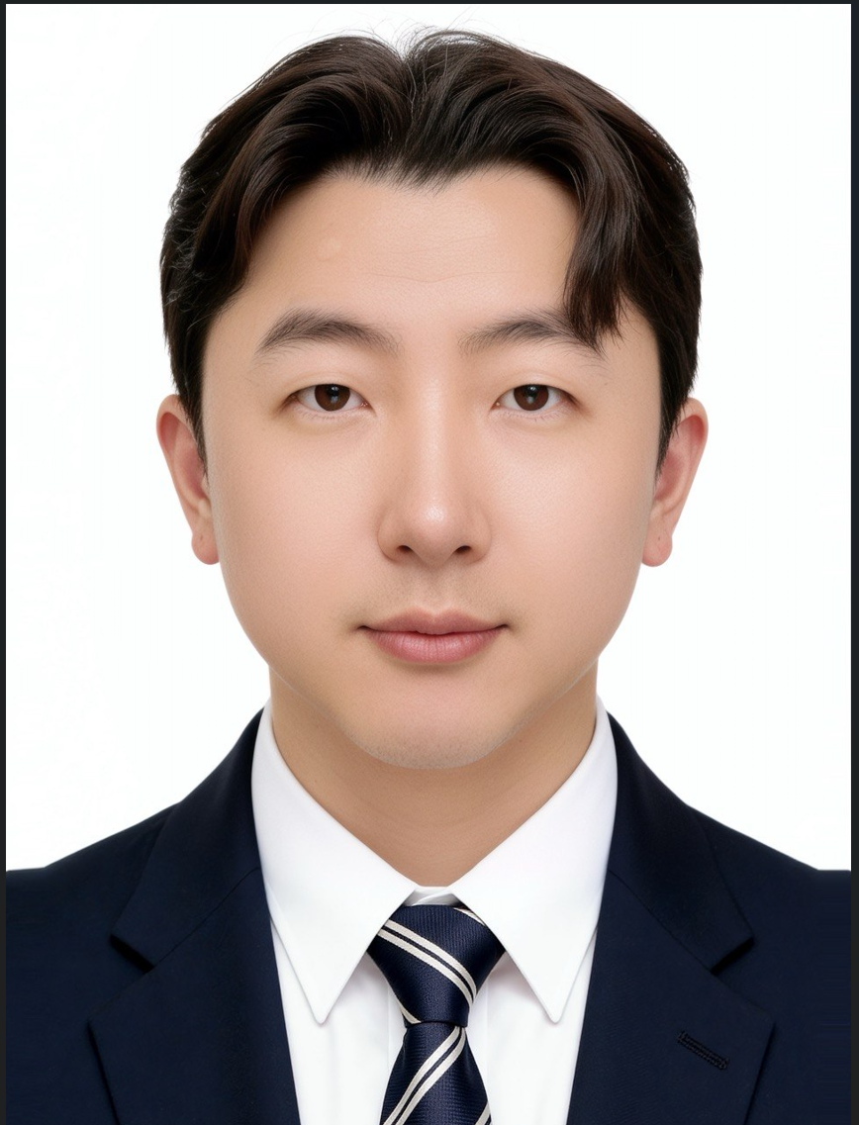
기본인적사항
영문명 | Kim Hyun Su | 성별 | 남성 | 국적 | 내국인
생년월일 | 1983.10.27 | 현거주지 주소 | 서울 성북구 화랑로48길 16 (석관동, 두산아파트) 111동 201호
지원 정보
직무(1지망) | 신사업 기획 및 운영/ | 근무지() | / | 희망 연봉(만원) | 8,000~9,000
희망 직급 | 과장
학력
학력구분 | 고등학교 | 학교명 | 우석고등학교 | 소재지 | 전북
재학기간 | 1999.03 ~ 2002.02
학력구분 | 대학교(학사) | 학교명 | 한성대학교 | 소재지 | 서울
전공 | 경영학부 경영학전공 | 복수전공 | 경영정보학과(MIS) | 부전공
편입 | N | 졸업여부 | 졸업 | 입학~졸업년월 | 2002.03~2011.02
학점 | 3.37/4.5 | 전공학점 | 3.37/4.5
경력
직장 | (주)한경닷컴 | 재직중 | 재직중 | 근무기간 | 2022.01 ~
최종직위 | 차장 | 연봉(만원) | 7200
업무 | 신사업 리서치 및 기획/개발 업무 증권사 대상 서비스/금융데이터 제휴 영업 증권사 리포트 데이터 제휴 및 한경컨센서스 운영 한경스타워즈 실전투자대회 운영 및 관리 외주개발사 선정 및 프로젝트 관리 사업예산 편성 및 사업 고도화 기획 한경유레카 App서비스 기획 및 개발
직장 | (주)연합인포맥스 | 재직중 | 퇴사 | 근무기간 | 2021.10 ~ 2021.12
최종직위 | 과장 | 연봉(만원) | 6000
업무 | 글로벌데이터 사업 B2B 영업 및 운영관리 해외금융데이터 서비스 제휴 제안 증권사 영업 및 네트워크 관리 고객사 민원 및 오류 대응 프로젝트 계약 및 납기 관리
퇴사(이직)사유 | 이직
직장 | (주)한경닷컴 | 재직중 | 퇴사 | 근무기간 | 2016.10 ~ 2021.09
최종직위 | 과장 | 연봉(만원) | 5200
업무 | 주식매입자금대출서비스(스탁론) B2B 제휴 및 영업 여신사(캐피탈,카드,손보사) 제휴 영업 및 관리 RMS(위험관리시스템) 개발사 제휴 및 관리 신규 여신사 제휴 상품 리서치 및 제휴 스탁론서비스 마케팅 및 홍보 업무 금융데이터 소싱 및 계약관리 해외데이터 벤더사 소싱 및 계약관리 서비스 운영 및 고객관리 신규데이터 수요 조사 및 상품 기획
퇴사(이직)사유 | 이직
직장 | 한국투자증권(주) | 재직중 | 퇴사 | 근무기간 | 2015.06 ~ 2016.09
최종직위 | 사원 | 연봉(만원) | 3800
업무 | e뱅키스 온라인 지점 업무/증권일반업무직 온·오프라인 뱅키스 계좌 개설 승인 및 관리 공모주 청약 프로세스 지원 및 신용/대출 관련 전문 상담 수행 HTS/MTS 시스템 신규 기능 및 오류 검증 테스트(QA) 진행 주식 주문 접수 처리 및 홈트레이딩 시스템 활용 교육/상담 펀드, 채권 등 주요 금융상품에 대한 대고객 일반 안내
퇴사(이직)사유 | 이직
세부경력 및 수행업무
수행업무명 | 해외 골프 여행사업 기획 및 파트너 제휴
수행기간 | 2026.04 ~ 2026.12 | 부서 | 마케팅본부 | 직급 | 차장
주요내용 | 국내기업 B2B/B2C 대상 해외 골프 여행 시장을 신사업 아이템으로 발굴, 태국·일본·말레이시아 등 아시아 골프 리조트 운영사 아티타야(Artitaya)와의 파트너십을 기획·실행. 국내 해외골프투어 시장 규모 및 경쟁사 조사(AGL×매일경제, 엑스골프, 하나투어, 모두투어 제휴 사례 벤치마킹)를 거쳐 사업모델을 설계하고, 아티타야 및 모기업 스마트스코어에 대한 사전 조사(DART 기반)를 진행해 리스크를 사전 점검. B2B 우선 출시(고객사 및 네트워킹 대상) 전략, 상품 티어(Basic/Standard/Masters) 구조, 수익배분(50:50) 조건까지 직접 협상.
주요성과 | MOU 체결(2026.7, 아티타야 간차나부리) 및 홋카이도 현지 실사(오누마 프린스호텔, 홋카이도 컨트리클럽)를 완료. 초기 마케팅 채널을 앱 대신 랜딩페이지+카카오톡+네이버밴드 조합으로 설계해 검증 후 단계적 확장이 가능한 구조로 기획. 신사업 발굴부터 파트너 실사, 계약 협상, 초기 마케팅 설계까지 전 과정을 단독 주도.
수행업무명 | 경제 인플루언서 강의 서비스 기획 및 제휴
수행기간 | 2026.03 ~ 2026.12 | 부서 | 마케팅본부 | 직급 | 차장
주요내용 | 경제 분야 유명 인플루언서(신사임당, 박곰희, 월가아재, 범성공자 등)와의 강의 콘텐츠 서비스를 신규 수익모델로 발굴, 기존에 오픈한 한경유레카 APP서비스 안에 OTT서비스들의 버티컬 개념의 경제 전문 영상 채널 기획 후 단독 인플루언서 및 콘텐츠 제휴 추진. exclusive 강의 커리큘럼을 기획 및 촬영/편집 제작 후, 언론사 인프라를 통한 기사 및 마케팅 제공.
주요성과 | 현재 월가아재, 범성공자 와 계약 체결을 진행중, 강의안 및 컨셉, 커리큘럼 구성중. 신규 서비스 릴리즈전까지 마케팅 방안을 기획중
수행업무명 | 한경스타워즈/컨센서스 등 콘텐츠 서비스 기획 및 운영
수행기간 | 2019.01 ~ 2021.09 | 부서 | 마케팅본부 | 직급 | 과장
주요내용 | 리포트 소싱을 위한 증권사 제휴 영업 및 계약 체결 / 데이터 제공을 위한 서비스 페이지 기획/ 시세 및 재무데이터 제휴 수집된 데이터를 활용한 실전투자대회(한경스타워즈) 운영·관리 증권뉴스 콘텐츠 제휴 영업을 총괄
주요성과 | 14개 금융기관과 컨센서스 서비스 계약을 안정적으로 유지해 연 3.5억 원 매출 확보. 콘텐츠 제휴처 발굴부터 계약, 서비스 운영까지 지속적인 파트너 관리 역량을 축적. 한경스타워즈 대회 후원사를 통한 대회 운영 수수료 매출 및 협찬사 섭외 및 제안을 통해 연 1.5억원의 매출 확보
수행업무명 | 한경에이셀/한경머니 등 금융데이터 소싱 및 제휴 관리 / 해외 벤더(FactSet) 제휴
수행기간 | 2019.01 ~ 2021.09 | 부서 | 마케팅본부 | 직급 | 과장
주요내용 | 국내외 금융데이터 벤더사 소싱 및 계약관리, 신규 데이터 수요 조사 및 상품 기획. 한경에이셀 신사업 TF 참여함으로서 글로벌 데이터 기업 FactSet과 미국 주식 데이터 공급 계약을 직접 협상·체결하며 해외 파트너 발굴 역량을 확장.
주요성과 | 24개 기업 대상 금융 데이터 제공으로 연 8천만 원 매출 창출. FactSet 계약을 통해 해외 벤더 발굴부터 계약 체결까지 국내외를 아우르는 제휴 실행력을 확보.
수행업무명 | 한경 스탁론(주식매입자금대출) 서비스 기획 및 운영 / 여신사 제휴 관리
수행기간 | 2016.10 ~ 2018.12 | 부서 | 마케팅본부 | 직급 | 대리
주요내용 | 스탁론 (온라인 주식매입자금대출/온투업)사업을 신규 발굴부터 운영, 증권사·여신사(캐피탈·카드·손보사)·RMS(위험관리시스템) 개발사 등 신규 제휴처를 직접 서칭해 계약 협상 및 체결. 판매사와 여신사 간 이해관계를 조율해 프로세스를 최적화.
주요성과 | 권사 4개사, 여신사 8개사, RMS사 3개사와 제휴를 체결해 대출잔액 1,000억 원, 매출 20억 원 규모 사업으로 성장. 다수 이해관계자가 얽힌 제휴 구조를 신사업 단계부터 안정적 운영 단계까지 이끈 경험.
인턴경험
보훈
보훈 여부 대상 | Y | 보훈번호 | 33-177515
장애
장애 여부 | N | 장애 종류 |  | 장애 정도
장애인정일 |  | 장애등록번호
병역
군필 여부 | 필 | 계급 | 병장 | 병과 | 육군
병과 | 수송 | 복무시작일-복무종료일 | 2004.03~2006.03 | 면제사유
공인외국어 시험
자격증
자격증 이름 | 펀드투자권유자문인력 | 발급기관 | 한국금융투자협회 | 취득일자 | 2016.04
수상
수상명 | 국내 오픈마켓 홈페이지 개선방안 공모전 | 등수/등급 | 최우수상 | 기관명 | KAIST 한국과학기술원
취득일자 | 2010.11
응시내용/주제 | 국내 오픈마켓(11번가)의 홈페이지 개선방안에 대한 아이디어 도출. 당시 미국의 소호스트릿을 착안하여, 국내의 오프라인 쇼핑스트릿을 VR로 촬영하여 실제 거리를 구현하고 실제 매장과 상품들의 가격태그를 제공하여 결제하고 배송받을 수 있는 서비스와 화면 기획으로 수상하였음.
해외연수
구분 | 해외여행 | 국가 | 이집트 | 기간 | 2012.11 ~ 2012.11
기타사항
구분 | 해외여행 | 국가 | 중국 | 기간 | 2013.07 ~ 2013.07
기타사항
구분 | 기타 | 국가 | 일본 | 기간 | 2026.04 ~ 2026.04
기타사항 | 해외 사업 개발로 인한 출장
구분 | 기타 | 국가 | 태국 | 기간 | 2026.07 ~ 2026.07
기타사항 | 해외 사업 개발로 인한 출장
유입경로
유입경로 | 리멤버 채용
자기소개서
지원동기
국가유공자이신 직업군인 아버지 덕분에 어린 시절부터 전국 각지의 부대 인근 도시를 옮겨 다니며 자랐습니다. 낯선 환경에 반복적으로 노출되면서 새로운 사람과 빠르게 관계를 맺는 법, 지역과 사람을 편견 없이 받아들이는 유연함을 자연스럽게 익혔습니다. 이 적응력과 대인 친화력은 이후 다양한 금융기관 실무자들과 신뢰를 쌓아야 하는 영업 현장에서 가장 큰 자산이 되었습니다.
군 제대 후에는 오랜 시간 공인회계사 시험에 도전했습니다. 원하는 결과를 얻지 못했지만, 그 기간 다진 재무회계·원가관리·세무 지식은 이후 증권 상품 구조와 기관의 의사결정 논리를 이해하는 실질적 토대가 되었습니다. 무엇보다 수많은 실패 속에서도 목표를 향해 꾸준히 나아가는 과정을 통해, 단기 성과보다 본질을 이해하려는 습관과 흔들리지 않는 인내심을 체득했습니다.
이후 한국투자증권을 시작으로 금융권에서 10년 넘게 일하며, 이 적응력과 끈기를 파트너 발굴과 신사업 실행이라는 일에 그대로 적용해왔습니다. 새로운 조직과 담당자를 만나도 낯설어하지 않고, 계약이 성사되기까지의 지난한 과정을 묵묵히 이어가는 힘은 지금도 제 일하는 방식의 바탕입니다.

경력기술(경력목표 포함)
한경닷컴 마케팅본부에서 10년간 파트너 기반 신사업 발굴과 제휴 영업을 담당했습니다.
2016년 스탁론(주식매입자금대출) 사업을 신규 아이템으로 발굴해 증권사 4개사, 여신사 8개사, RMS사 3개사와 제휴 계약을 직접 협상·체결하고, 판매사와 여신사 간 이해관계를 조율해 대출잔액 1,000억 원, 매출 20억 원 규모로 성장시켰습니다. 같은 시기 국내외 금융데이터 벤더사 소싱과 계약관리도 병행해 글로벌 데이터 기업 FactSet과 미국 주식 데이터 공급 계약을 체결했고, 뉴스콘텐츠·컨센서스 서비스로 28개 증권사(연 11억 원), 14개 금융기관(연 3.5억 원) 규모의 제휴 매출을 확보했습니다.
2023년부터는 AI 종목추천 플랫폼 '한경유레카'를 신사업으로 기획해 외주 개발사 선정, 19개 콘텐츠 제공사와의 파트너십 협상, 출시 후 운영까지 전 과정을 주도했고 구글플레이 금융 카테고리 매출 5위, 가입 회원 5만 명을 달성했습니다.
현재는 아시아 골프 리조트 운영사와의 해외 골프 여행사업, 경제 인플루언서 강의 서비스 제휴를 신규 프로젝트로 진행하며 신사업 발굴부터 계약, 실행까지 이어가는 역량을 이어가고 있습니다.

입사후 포부
증권과 언론 업계에서 쌓은 경험은 결국 하나의 패턴이었습니다. 시장을 조사해 빈틈을 찾고, 그 빈틈을 메울 파트너를 발굴해 계약으로 연결하고, 서비스로 만들어 운영하는 과정입니다. 스탁론 사업에서는 증권사와 여신사 사이의 자금 조달 구조를, 한경유레카에서는 투자 정보와 개인 투자자 사이의 간극을 사업모델로 풀어냈습니다.
보험은 제게 새로운 도메인이지만, 이 접근 방식 자체는 그대로 적용할 수 있다고 생각합니다. 증권업에서 다룬 투자 데이터·콘텐츠 제휴 경험은 보험과 자산관리가 맞닿는 지점에서, 언론사에서의 콘텐츠·플랫폼 운영 경험은 보험 고객에게 새로운 접점을 만드는 서비스 기획에서 활용할 수 있습니다. 예를 들어 투자 정보 콘텐츠와 보험·연금 상품을 연결하는 모델, 혹은 이종 업계 파트너와의 제휴를 통해 보험의 접근성을 넓히는 서비스처럼, 기존 보험 영업 방식과는 다른 각도의 신사업을 발굴해보고 싶습니다.
입사 후에는 먼저 보험 산업의 구조와 규제, 고객 접점을 빠르게 학습한 뒤, 제가 가진 이종 산업 제휴 경험을 더해 실행 가능한 신사업 후보를 발굴하고, 파트너 협상부터 서비스 운영까지 처음부터 끝까지 책임지는 방식으로 기여하겠습니다.

김현정

기본인적사항
영문명 | KIM HYUN JUNG | 성별 | 여성 | 국적 | 내국인
생년월일 | 1984.10.29 | 현거주지 주소 | 서울 강남구 영동대로138길 12 (청담동, 청담자이아파트) 105-304
지원 정보
직무(1지망) | 신사업 기획 및 운영/ | 근무지() | / | 희망 연봉(만원) | 9,000~1억
희망 직급 | 과장
학력
학력구분 | 고등학교 | 학교명 | 진선여자고등학교 | 소재지 | 서울
재학기간 | 2000.03 ~ 2003.02
학력구분 | 대학교(학사) | 학교명 | 세종대학교 | 소재지 | 서울
전공 | 화학과 | 복수전공 |  | 부전공
편입 | N | 졸업여부 | 졸업 | 입학~졸업년월 | 2003.03~2007.02
학점 | 3.64/4.5 | 전공학점 | 3.64/4.5
학력구분 | 대학원(석사) | 학교명 | 이화여자대학교 경영전문대학원 | 소재지 | 서울
전공 | 경영학 | 졸업여부 | 졸업 | 입학~졸업년월 | 2009.03~2012.02
학점 | 4.09/4.5
학력구분 | 대학원(박사) | 학교명 | 성균관대학교 - 자연과학캠퍼스 | 소재지 | 경기
전공 | 기술경영 | 졸업여부 | 졸업 | 입학~졸업년월 | 2019.03~2023.02
학점 | 4.09/4.5
성균관대학교 - 자연과학캠퍼스
논문제목 | 텍스트 마이닝 기법을 이용한 COVID–19전후 기업의 혁신경영 변화 분석
연구소명 | 기술경영연구실 | 지도교수 | 조근태
논문요약 | 본 연구는 글로벌 보험사의 혁신경영이 COVID–19 전후에 어떻게 변화되어왔는지 파악하고자 한다. 이를 위하여 글로벌 91개 보험사의 지속가능보고서와 연차보고서에 서술된 CEO 메시지의 단어를 이용하여 텍스트 마이닝 기반의 단어 네트워크 분석을 실시하였다. 모든 중심성 분석에 대해 10위 이내의 단어이므로 매우 중요한 단어이다. 본 연구에서는 연도별로 차이가 나타나는 단어에도 주목하였다. 2018년에는‘market’, 2019년에는 ‘risk’와‘value’, 2020년에는‘people’로 해마다 CEO가 강조한 단어가 다르게 나타났다. 본 연구는 다음과 같은 의의가 있다. 첫째, CEO 메시지 관련 연구를 보험산업의 혁신경영 측면으로 접근했다. 둘째, 기존 연구방법인 설문조사나 인터뷰를 시행하지 않고 CEO 메시지 자료를 수집하여 CEO의 혁신경영 변화와 특성을 비교 분석하였다. 셋째, 가장 최근의 지속가능보고서와 연차보고서 자료를 바탕으로 데이터를 수집하여 텍스트 마이닝과 네트워크 분석, 인자 매핑 방법을 통해 글로벌 보험사 CEO 메시지를 통해 확인된 최신 트렌드 동향을 확인할 수 있다. 넷째, 글로벌 보험사의 혁신경영 변화에 따른 경영 전략과 비전 방향성을 참조하여 실무적 자료로 활용할 수 있다. 마지막으로 글로벌 보험사의 이해관계자, 고객, 임직원에게 COVID–19 이후 혁신경영의 변화 방향성을 제시할 수 있다./
경력
직장 | 교보생명보험(주) | 재직중 | 재직중 | 근무기간 | 2019.04 ~
최종직위 | 대리 | 연봉(만원) | 8700
업무 | 소비자보호팀 (2026.04~현재) · VOC 빅데이터 AI 분석 - VOC 데이터 수집·정제·분석 파이프라인 구축 및 운영 - AI·텍스트마이닝 기반 민원 이슈 유형 분류 및 패턴 분석 - 주요 민원 트렌드·개선과제 도출 → 고객 만족도 제고 └ 준법지원팀 (2025.09~2026.03) · 자금세탁방지(AML) 내부통제 고도화 - AML 규정·사규·매뉴얼 정비 및 규제 대응 체계 고도화 - 자금세탁방지법 이행 점검·데이터 검증 → 리스크 사전 식별·통제 - 테러자금조달금지법 대응 시스템 개선·운영 안정화 - 이사회·내부통제위원회 보고 지원(자료 작성) └ 플랫폼기획팀 (2023.07~2025.08) · 외부 생태계 제휴전략 수립 - 헬스케어 스타트업 발굴 및 기술력·시장성·확장성 심층 분석 - 파트너십 생태계 맵 구축(2,400여 개 기업 분류, 과제별 협업기업 선별) - 건강증진 플랫폼 스케일업 시장분석·경쟁사 벤치마킹·파트너십 로드맵 수립 - 예비사내벤처 'K-명소 가상 미션 러닝' 서비스 기획·전략 수립 └ 그룹리스크관리지원파트 (2020.10~2023.06) · 금융복합기업집단 공시 - 분기·연간 공시 및 금융감독원 대응, 이해관계자 정보 제공 - 그룹 리스크관리 협의회 운영 지원(안건·내부거래·이슈 공유·후속조치 관리) └ 디지털신사업팀 (2019.04~2020.09) · 오픈이노베이션 기획 - 스타트업 프로그램 기획·운영(아이디어 설계 → POC 도출) - 디지털전략투자협의회 운영 및 전략투자 가이드라인 수립(국내외 VC펀드 LP 출자 검토) - 오픈이노베이션 프로그램 운영(스타트업 발굴·투자 검토 지원) - 디지털 트렌드 조사·분석 및 디지털 전환 전략 인사이트 보고
직장 | 레드코어벤처스(유) | 재직중 | 퇴사 | 근무기간 | 2018.03 ~ 2019.01
최종직위 | 심사역 | 연봉(만원)
업무 | - 초기 스타트업 100여 개 발굴 및 기술·시장성 데이터 기반 투자 검토 - 투자심사보고서 작성 및 투자위원회 의사결정 지원 - ICT·바이오 산업 트렌드 분석을 통한 유망 비즈니스 모델 발굴 - 기업별 성장 가능성·리스크 요인 분석 기반 투자 판단 지원
퇴사(이직)사유 | 타사이직
직장 | 한국기술벤처재단 | 재직중 | 퇴사 | 근무기간 | 2017.03 ~ 2018.02
최종직위 | 연구원 | 연봉(만원)
업무 | - 초기 스타트업 발굴 및 사업성·시장성 분석 기반 투자 검토 - 정부 창업지원사업 운영 및 성과 관리 체계 구축 - 산업 트렌드 분석을 통한 유망 기술·비즈니스 기회 발굴 - 스타트업 성장 단계별 전략 수립 및 스케일업 지원
퇴사(이직)사유 | 타사이직
직장 | IDGventureskorea | 재직중 | 퇴사 | 근무기간 | 2014.07 ~ 2016.05
최종직위 | 대리 | 연봉(만원)
업무 | - 산업 트렌드·시장 데이터 분석 기반 투자 기회 발굴 - 투자 검토 및 계약 구조 분석을 통한 투자 리스크 평가 - 포트폴리오 기업 성과 모니터링 및 데이터 기반 사후관리 - LP 보고서 및 산업 분석 리포트 작성
퇴사(이직)사유
세부경력 및 수행업무
수행업무명 | 플랫폼 생태계 구축
수행기간 | 2023.09 ~ 2025.08 | 부서 | 플랫펌기획팀 | 직급 | 대리
주요내용 | -헬스케어 AI, 디지털 치료제, 사전 예방 플랫폼 등 미래 성장 가능성이 높은 세부 기술 분야를 중심으로 유망 스타트업을 발굴하고, 기술 경쟁력·비즈니스 모델·시장성·확장 가능성을 종합 분석하여 협업 및 투자 검토를 위한 분석 보고서를 작성하였습니다. -건강증진 플랫폼 경쟁력 강화를 위한 외부 생태계 구축 전략을 수립하고, 시장 분석 및 경쟁사 벤치마킹을 기반으로 파트너 발굴 기준과 단계별 제휴 추진 로드맵을 설계하였습니다. 또한 엔톡 2,400여 개 기업을 대상으로 도낫츠·시니어·Gen-Z·EAP 등 사업 영역별 분류 체계를 구축하고, 기기·기술·제품·서비스·콘텐츠 분야별 파트너십 생태계 맵을 구축하였습니다.
주요성과 | 1. 헬스케어 분야 유망 스타트업 발굴 및 협업 후보군 확보 AI 헬스케어, 디지털 치료제 등 핵심 기술 분야의 유망 스타트업 30개사를 발굴·분석하여 신사업 및 오픈이노베이션 추진을 위한 전략적 검토 기반을 마련하였습니다. 2. 건강증진 플랫폼 제휴 생태계 구축 기반 확보 2,400여 개 기업 데이터를 체계적으로 분류하고 분야별 파트너십 맵을 구축하여, 건강증진 플랫폼 확장을 위한 잠재 파트너 Pool과 단계별 제휴 추진 체계를 확보하였습니다.
수행업무명 | 이노스테이지 프로그램 구축
수행기간 | 2019.04 ~ 2020.09 | 부서 | 디지털신사업팀 | 직급 | 대리
주요내용 | -스타트업 발굴 및 육성을 위한 이노스테이지 프로그램의 방향성과 운영 체계를 수립하고, 프로그램 컨셉 정의부터 세부 운영 프로세스, 성과관리 체계까지 전 과정을 기획하였습니다. 스타트업 성장 지원을 위해 입주 공간 제공, 멘토링, 네트워킹, 투자 연계 등 단계별 육성 프로그램을 설계하고 운영하였습니다. -외부 혁신 기술과 아이디어를 발굴하기 위한 오픈이노베이션 프로그램을 기획·운영하고, 유망 스타트업 발굴, 사업 협력 가능성 검토, 투자 적정성 분석 업무를 수행하였습니다. 째깍악어, 제제미미 등 혁신 스타트업을 대상으로 사업 모델, 시장성, 성장 가능성을 분석하고 투자 및 협업 검토를 지원하였습니다.
주요성과 | 1. 스타트업 발굴·육성을 위한 오픈이노베이션 플랫폼 기반 구축 이노스테이지 프로그램의 기획 및 운영 체계를 구축하여 스타트업과의 협업 및 육성을 위한 개방형 혁신 플랫폼 기반을 마련하고, 외부 혁신 역량을 활용할 수 있는 지속 가능한 협업 구조를 확보하였습니다. 2. 유망 스타트업 발굴 및 신규 사업 기회 창출 지원 오픈이노베이션 프로그램 운영을 통해 혁신 스타트업을 발굴하고 사업 협력 및 투자 검토를 지원하여, 미래 성장 가능성이 높은 신규 비즈니스 모델 발굴과 투자 의사결정을 위한 검토 기반을 마련하였습니다.
인턴경험
보훈
보훈 여부 대상 | N | 보훈번호
장애
장애 여부 | N | 장애 종류 |  | 장애 정도
장애인정일 |  | 장애등록번호
병역
군필 여부 | 비대상(여성, 외국인) | 계급 |  | 병과
병과 |  | 복무시작일-복무종료일 | ~ | 면제사유
공인외국어 시험
언어 | 영어 | 시험명 | OPIc | 점수/등급 | IH
시험(응시)일자 | 2025.03 | 만료일자 | 2027.03 | 회화 수준 | 중
자격증
자격증 이름 | 데이터분석준전문가(ADsP) | 발급기관 | 한국데이터산업진흥원 | 취득일자 | 2025.03
자격증 이름 | 마이데이터 관리사 | 발급기관 | 신용정보협회 | 취득일자 | 2021.09
수상
해외연수
구분 | 교환학생 | 국가 | 미국 | 기간 | 2006.07 ~ 2006.08
기타사항 | 하계교환프로그램
구분 | 어학연수 | 국가 | 미국 | 기간 | 2010.12 ~ 2011.03
기타사항 | 어학연수
유입경로
유입경로 | 채용홈페이지
자기소개서
지원동기
보험산업은 AI와 데이터 기술을 중심으로 고객 경험과 비즈니스 모델이 빠르게 변화하고 있습니다. 이제 보험사는 단순한 보험상품 판매를 넘어 고객의 건강관리, 자산관리, 라이프케어까지 연결하는 플랫폼 기업으로 진화하고 있으며, 이러한 변화 속에서 디지털 전략을 실제 사업으로 연결할 수 있는 기획자의 역할은 더욱 중요해지고 있습니다. 저는 이러한 변화가 시작되던 시기부터 교보생명에서 디지털 전략, 신사업 기획, 플랫폼 구축, AI 및 데이터 활용 과제를 수행하며 금융산업의 디지털 전환을 경험해 왔습니다.

특히 헬스케어 플랫폼 제휴 확대, 오픈이노베이션 추진, 스타트업 발굴 및 협업, AI 활용 전략 수립, CVC 투자 검토, 시장조사와 사업성 분석 등을 수행하면서 기술이 실제 고객가치와 사업성과로 이어질 수 있도록 다양한 프로젝트를 기획하고 실행하였습니다. 또한 준법지원 및 소비자보호 조직에서 근무하며 내부통제와 금융규제의 중요성을 직접 경험하였고, 디지털 혁신은 규제와 리스크를 함께 고려해야 지속 가능한 성과를 만들 수 있다는 점도 체득하였습니다.

저는 새로운 기술을 단순히 검토하는 사람이 아니라 사업성과 실행 가능성을 함께 고민하며 조직 간 이해관계를 조율해 실제 프로젝트를 추진해 온 전략 기획자입니다. 박사과정에서는 AI와 텍스트마이닝을 활용한 데이터 분석 연구를 수행하며 데이터 기반 의사결정 역량도 함께 강화하였습니다.

한화생명은 보험의 경계를 넘어 금융과 라이프스타일을 연결하는 디지털 금융기업으로 빠르게 변화하고 있으며, AI와 데이터 기반 혁신을 지속적으로 추진하고 있습니다. 지금까지 축적한 보험업 경험과 디지털 전략 역량을 바탕으로 고객 중심의 혁신을 실현하고, 미래 보험산업을 선도하는 한화생명의 성장에 기여하고자 지원하였습니다.

경력기술(경력목표 포함)
약 12년간 보험산업에서 디지털 전략, 신사업 기획, 플랫폼 사업, 오픈이노베이션 업무를 수행하며 신규 사업을 발굴하고 실행 가능한 사업 모델로 구체화하는 업무를 담당했습니다.

디지털신사업 조직에서는 시장 및 경쟁사 분석을 기반으로 미래 성장사업을 발굴하고, 헬스케어 플랫폼 구축, 외부 제휴 확대, 서비스 기획 및 운영 전략을 수립하였습니다. 또한 오픈이노베이션 업무를 수행하며 스타트업 발굴, 기술 검토, PoC 기획, 사업성 분석, 투자 검토 및 경영진 보고를 담당하였고, 신규 사업의 실행 가능성과 수익성을 다각도로 검토하는 경험을 축적하였습니다.

이후 디지털 전략 조직에서는 AI 및 데이터 기반 서비스 도입 전략을 수립하고 국내외 디지털 기술 트렌드와 금융산업 변화에 대한 리서치를 수행하였습니다. 생성형 AI 활용 방안, 플랫폼 전략, 디지털 혁신 과제를 기획하여 경영진 의사결정을 지원하였으며, 다양한 유관부서와 협업하여 사업 추진 과정에서 발생하는 이슈를 조율하고 프로젝트가 원활하게 진행될 수 있도록 관리하였습니다.

준법지원 및 소비자보호 조직에서는 금융소비자보호법, 내부통제 및 규제 대응 업무를 수행하며 사업 추진 과정에서 발생할 수 있는 리스크를 검토하고 제도적 안정성을 확보하는 업무를 경험하였습니다. 이를 통해 사업성과와 리스크를 균형 있게 고려하는 시각을 갖추게 되었습니다.

저의 경력목표는 단순히 신규 아이디어를 제안하는 기획자가 아니라 시장 분석부터 사업 기획, 제휴, 운영체계 구축, 성과관리까지 사업의 전 과정을 주도할 수 있는 신사업 전문가로 성장하는 것입니다. 지금까지 축적한 보험산업 이해도와 디지털 전략 경험을 바탕으로 지속 가능한 신규 사업을 발굴하고 사업화하는 역할을 수행하고자 합니다.

입사후 포부
입사 후에는 신사업의 발굴부터 사업화, 운영 고도화까지 전 과정을 주도할 수 있는 기획자로 성장하며 한화생명의 미래 성장동력 확보에 기여하겠습니다.
...

김효정
...

 | 성별 | 여성 | 국적 | 내국인
1987.08.03 | 현거주지 주소 | 서울 성북구 돌곶이로40길 46 (장위동, 꿈의숲 아이파크) 706동 501호
...
신사업 기획 및 운영/ | 근무지() | / | 희망 연봉(만원) | 6,000~7,000
과장
...
고등학교 | 학교명 | 염광고등학교 | 소재지 | 서울
2003.03 ~ 2006.02
전문학사 | 학교명 | 배화여자대학교 | 소재지 | 서울
의상디자인 | 졸업여부 | 졸업 | 입학~졸업년월 | 2006.03~2008.02
4.02/4.5
대학교(학사) | 학교명 | 중앙대학교 - 안성캠퍼스 | 소재지 | 경기
경영학 | 복수전공 |  | 부전공
Y | 졸업여부 | 졸업 | 입학~졸업년월 | 2009.03~2011.02
3.27/4.5 | 전공학점 | 3.27/4.5
...
씨제이씨지브이(주) | 재직중 | 재직중 | 근무기간 | 2010.09 ~
과장 | 연봉(만원) | 7300
[영업본부 멀티플렉스 매니저] - 현장 운영 기반 영업 기획 및 관리 운영 역량 보유 - 비정규직 채용 및 교육, CS·제휴·예산 관리 업무 수행 [콘텐츠 사업 전략 기획 및 프로젝트 운영] -브랜드 전략 수립 및 콘텐츠 신규 브랜드(ICECON) 론칭 -콘텐츠 기반 신규 사업 기획 및 사업화 프로젝트 추진 -국내외 콘텐츠 소싱, 판권 협상 및 배급 전략 기획 -팬덤 플랫폼 서비스 기획 및 운영(fan-around 론칭) -대내외 파트너십 구축 및 협업 프로젝트 리딩 -프로젝트 성과 분석 및 경영진 보고 자료(PPT) 기획,작성 전담
...
팬마켓 비즈니스 추진 플랫폼 ‘fan-around’ 론칭 기획, 운영
2020.12 ~ 2021.07 | 부서 | 팬마켓비즈니스추진TF | 직급 | 과장
CGV자사 플랫폼인 팬마켓 비즈니스 추진 플랫폼 ‘fan-around’ 신사업 론칭 기획, 운영 - 극장에서의 팬덤 시장 확대 및 모바일 플랫폼 기반의 사업화 추진 - 아티스트 서포팅 상품의 '모바일 스토어' 개발 및 '커뮤니티' 중심의 플랫폼 비즈니스 영역 확대 모색
팬 커뮤니티 중심의 Fan-around 플랫폼 론칭 프로젝트 수행 | 회원 20만 명 확보 | 팬 콘텐츠, 커머스 기반 신규 비즈니스 모델 구축
CGV 얼터 콘텐츠 브랜드 'ICECON'론칭
2022.05 ~ 2022.08 | 부서 | ICECON사업팀 | 직급 | 과장
- 얼터콘텐츠 경쟁력 강화를 위한 ICECON 브랜드 전략 수립 및 신규 론칭. - BI,슬로건 개발 및 브랜드 가이드 구축으로 브랜드 아이덴티티 확립. - 공연,콘서트,라이브뷰잉 등 다양한 얼터콘텐츠를 ICECON 브랜드로 통합 운영. - 온,오프라인 브랜드 마케팅 기획 및 운영을 통해 고객 인지도 및 브랜드 일관성 강화.
-ICECON 브랜드 론칭을 통해 얼터콘텐츠 사업 체계를 구축하고, 공연,콘서트,라이브뷰잉 콘텐츠를 브랜드화하여 고객 접점 확대. -다양한 장르의 콘텐츠를 지속 발굴, 운영하며 극장 콘텐츠 경쟁력 강화 및 신규 관람 수요 창출.
콘텐츠 극장 소싱, 배급, 마케팅 전반
2022.10 ~ 2026.08 | 부서 | ICECON사업팀, 콘텐츠운영팀 | 직급 | 과장
-약 60여 편의 영화 콘텐츠 소싱 기획, 배급 및 통합 마케팅 전략 수립 및 실행을 담당하며 관객 유입 및 흥행 성과 창출. -오프라인 팝업스토어, 팬 이벤트 등 체험형 고객 경험 프로그램을 기획,운영하여 콘텐츠별 마케팅 전략 수립부터 실행까지 프로젝트 PM 역할 수행. -엔터테인먼트사 및 콘텐츠 파트너와 협업하여 IP 활용 방안 및 사업 운영 전략을 수립.
-방탄소년단 <옛 투 컴 인 시네마> 개봉,마케팅(23.2) :글로벌 110여 개국 개봉 및 130만 관객을 기록한 월드와이드 콘서트 실황 영화 배급, 마케팅 추진 -블랙핑크 <본 핑크> 인 시네마 개봉·마케팅(24.7) :글로벌 와이드 배급 흥행, 레드카펫 이벤트 상영 등 팬 경험 중심 마케팅 기획 -임영웅 <아임 히어로 더 스타디움> 개봉,마케팅(24.8) : 국내 공연 실황 영화 역대 최고 흥행(관람객 35만명, 매출 100억)을 달성하며 공연 IP의 극장 콘텐츠 확장 성공 -아이유 <더 위닝> 개봉,마케팅(25.1): 공연 콘텐츠와 연계한 대규모 오프라인 팝업 및 팬 경험 프로그램을 기획해 팬덤 방문 수요 확대
...
Y | 보훈번호 | 22-036455
...
N | 장애 종류 |  | 장애 정도
...

Parksangho
...
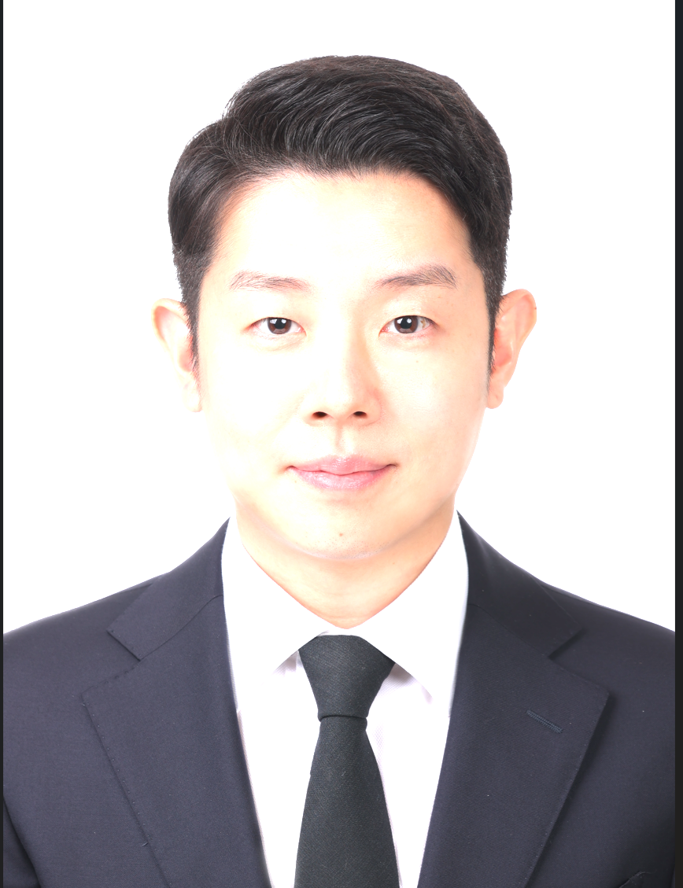
...
PARKSANGHOCHRIS | 성별 | 남성 | 국적 | 외국인
1989.05.12 | 현거주지 주소 | 서울 마포구 서강대길 40 (대흥동, 마포자이2차아파트) 103동 302호
...
신사업 기획 및 운영/ | 근무지() | / | 희망 연봉(만원) | 7,000~8,000
과장
...
고등학교 | 학교명 | KOREA INTERNATIONAL SCHOOL | 소재지 | 경기
2005.08 ~ 2008.05
대학교(학사) | 학교명 | Carnegie Mellon University | 소재지 | 해외
Civil Engineering | 복수전공 |  | 부전공
N | 졸업여부 | 졸업 | 입학~졸업년월 | 2008.08~2012.05
3.06/4 | 전공학점 | 3.44/4
...
(주)매이드 | 재직중 | 재직중 | 근무기간 | 2025.04 ~
책임매니저 | 연봉(만원) | 7000
1. 글로벌 핵심 고객사 전 주기 프로젝트 관리 - 글로벌 고객사 대상 B2B 영업 및 커뮤니케이션 창구 단일화 - 반도체, 우주 부품 기술 도면 검토부터 시제품 테스트, 양산 단계까지 고객사 요구사항과 내부 생산/R&D 간 긴밀한 커뮤니케이션을 리드하여 일정 지연 및 품질 위험을 선제적으로 예방, 프로젝트 적기 완료 기여 - 가격 협상 및 사내/외 리소스 조율을 통해 고객 신뢰 구축 및 안정적인 프로젝트 운영 추진 2. 글로벌 전시회, 컨퍼런스 기획 및 운영 - 미주, 유럽, 아시아 전역에 걸쳐 해외 주요 B2B 전시회 참가 총괄 기획, 예산 수립, 참가 인력 관리 및 현장 운영 - 부스 컨셉 기획, 마케팅 자산 제작 및 현장 바이어 미팅 리드를 통해 신규 네트워크 확보 및 기업 인지도 제고 - 전시 참가 후 미팅한 바이어 대상 후속 커뮤니케이션 관리 및 신규 잠재 고객 DB화, 사후 성과 분석을 통한 판로 확대 추진 3. B2B 마케팅 자산 및 브랜딩 전략 고도화 - 해외 바이어 타겟 기업 소개서, 제품 브로슈어, 웹사이트 마케팅 콘텐츠 기획 및 제작 총괄 - 온/오프라인 채널 판촉 활동을 통한 브랜드 노출 극대화 및 타겟 고객 유입 촉진
(주)씨젠 | 재직중 | 퇴사 | 근무기간 | 2021.03 ~ 2024.08
과장 | 연봉(만원) | 6000
1. 국내외 학회 컨퍼런스 기획 및 운영 - 진단/의료기기 분야 주요 국내외 컨퍼런스 참가 예산 수립부터 운영 준비, 현장 운영 지원까지 모든 프로세스 담당하여 수행 - 참가 컨퍼런스 별 컨셉 기획 및 정해진 컨셉에 맞추어 제작 에이전트와 협업하여 부스 디자인, 이벤트, 온/오프라인 홍보물 기획 및 제작 관리 - 내부 영상 제작 부서 또는 외주 제작사를 통한 컨퍼런스 별 키 메시지에 맞춘 브랜드/제품 영상 콘텐츠 제작 - 준비한 내용에 따라 현장 운영(행사 기간 지원 및 설치, 철거, 운송) 감독 및 지원 - 컨퍼런스 참가자 대상 준비 사항 서면 또는 대면 공유 및 전사 참가 일정 관리 - 해외 법인과의 협업을 통한 로컬 컨퍼런스 참가 지원 2. 제품 마케팅 (B2B) 및 브랜드/디지털 마케팅 (B2C) - 영업/학술/마케팅 내 다양한 부서와 협업 하에 B2B 배포용 제품 소개 브로슈어 및 홍보영상 다수 기획 - 광고대행사 및 다수의 제작사와 협업 하에 B2C 배포용 기업 미래 비전 홍보 영상을 포함한 기업 홍보 영상 기획, 광고 타겟팅 및 성과 분석 진행 - 기업 SNS(YouTube, X, LinkedIn) 관리 및 컨텐츠 업데이트
개인사정
씨제이이앤엠 | 재직중 | 퇴사 | 근무기간 | 2017.02 ~ 2021.03
대리 | 연봉(만원)
1. 유럽 지역 캐릭터 라이선스 사업 기획/영업/관리 - 유럽 내 각 지역 별 라이선스 에이전트 발굴 및 파트너쉽 유지 - 주요 라이선스 박람회 참가를 통한 에이전트 영업 지원 및 직접 라이선스 영업, 시장조사 진행 - 라이선스 박람회 컨셉 및 부스 디자인 기획, 홍보물 제작 관리 - 유럽 지역 에이전트/바이어 소개용 브랜드 자료 제작 - 연도/월/브랜드 별 매출 계획 수립 - 자사 IP에 대한 유럽 라이선스 계약 진행 전반 커뮤니케이션 및 매출관리, 품목 DB관리 및 정산 관리 진행 2. 모바일 게임 프로젝트 기획/계약 및 마케팅 관리 - 자사 IP를 활용한 모바일 게임 개발을 위한 개발사 발굴, 계약 체결 및 공동 기획 진행 - 자사 IP 활용 모바일 게임에 대한 Google UAC 마케팅 진행 및 광고 효율 상승을 위한 운영 관리 3. 해외 작품 수급 및 국내 배급 업무 - 국내 채널 방영을 위한 해외 작품 수급, 심사 및 방영을 위한 내부 편성 파트와의 커뮤니케이션 진행. 심사/선정 완료된 작품에 대해 구매 계약 및 채널 방영 진행 - 자사 판권 보유한 TV 시리즈에 대해 지상파/케이블/종편 채널로의 배급 진행. 작품 제안/구매계약/소재 공급 진행 및 판매/방영된 작품에 대한 매출/시청률 관리 - 국내 극장 배급권 보유 작품에 대해, 원작사 및 자사 관련 부서 커뮤니케이션 조율 및 소재 관리 진행
업직종 전환
(주)영실업 | 재직중 | 퇴사 | 근무기간 | 2014.10 ~ 2017.01
주임 | 연봉(만원)
...

황병철
...
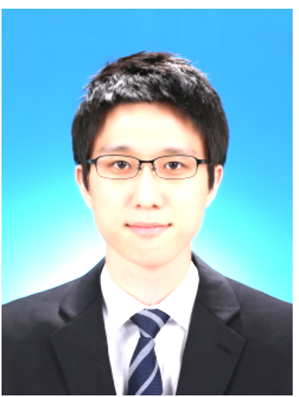
...
byeongchul | 성별 | 남성 | 국적 | 내국인
1987.05.28 | 현거주지 주소 | 인천 서해구 청라에메랄드로 156 (청라동, 청라웰카운티1차) 206동 803호
...
신사업 기획 및 운영/ | 근무지() | / | 희망 연봉(만원) | 9,000~1억
과장
...
고등학교 | 학교명 | 세일고등학교 | 소재지 | 인천
2003.03 ~ 2006.02
대학교(학사) | 학교명 | 숭실대학교 | 소재지 | 서울
정보통계·보험수리학 | 복수전공 |  | 부전공 | 금융공학보험계리 연계전공
N | 졸업여부 | 졸업 | 입학~졸업년월 | 2006.03~2014.02
3.49/4.5 | 전공학점 | 3.49/4.5
...

하승섭
...

...
HA SEUNG SUP | 성별 | 남성 | 국적 | 내국인
1987.03.29 | 현거주지 주소 | 서울 중구 만리재로 193 (만리동1가, 서울역 디오빌) 424
...
신사업 기획 및 운영/ | 근무지() | / | 희망 연봉(만원) | 1억 이상
과장
...
고등학교 | 학교명 | 화수 고등학교 | 소재지 | 경기
2003.03 ~ 2006.02
대학교(학사) | 학교명 | 서울과학기술대학교 | 소재지 | 서울
글로벌융합산업공학과(산업정보시스템전공) | 복수전공 |  | 부전공
N | 졸업여부 | 졸업 | 입학~졸업년월 | 2007.03~2015.02
3.8/4.5 | 전공학점 | 3.8/4.5
...
GS리테일 | 재직중 | 퇴사 | 근무기간 | 2015.12 ~ 2024.12
매니저 | 연봉(만원) | 6500
1. (개발 사업 부문) 개발 MD : 복합 상업 시설 개발 프로젝트 MD 전략 수립, 상권 분석 기반 컨텐츠 기획, 사업성 검토(IRR, RENT ROLL), 임대 전략 수립 및 앵커 테넌트 유치 수행 2. (개발 사업 부문) 개발 운영 : 개발 사업장 전반 운영(공간/콘텐츠 기획, 임대차·법무·손익·마케팅 관리, AMC 및 PM/FM 대응) 및 서울교통공사 6,7호선 명도 TFT 수행 3. (편의점 사업 부문) 영업 지원 및 영업 관리 : 직영점·가맹점 운영 및 손익 관리, 임대차 계약 관리, 조건 개선, 양수도/폐점 관리, 점포 개발·오픈 지원 등
그룹 내 신설 중간 지주사(GS P&L) 신사업 부문으로 전사 이동(퇴사/입사)
GS 피앤엘 | 재직중 | 재직중 | 근무기간 | 2024.12 ~
매니저 (총괄) | 연봉(만원) | 8000
(신사업 부문) 신사업 기획 : 부동산 기반 신사업 발굴 및 사업 구조 설계, 상업 시설 리뉴얼/로드맵 전략 수립, 관계사 협업 및 의사 결정 지원 등 사업 기획 총괄 ① GS타워 - Master Lease 사업 기획 및 단계별 실행 전략(Master Plan) 수립 - 현황 분석 및 수익 구조 설계, 단계별 실행안 수립(Master Plan) - MD/공간 전략 및 실행, 도면·시안 제작 및 경영진 PT 수행 - 관계사 및 의사 결정자 협의 주도, 잠재 리스크 법무 검토 ② 파르나스 - 시니어 레지던스 사업 구조 및 타당성 분석 - 파르나스몰 팝업 및 후속 테넌팅 MD 전략 지원
...
서울교통공사 6,7호선 상가 명도 TFT
2019.05 ~ 2019.12 | 부서 | 개발사업부문 | 직급 | 매니저
서울교통공사 6·7호선 88개 역사, 406개 상가의 명도 프로젝트 전담 TFT로 참여하여 사업 종료에 따른 점포 철수 및 명도 업무를 완료했습니다. 법무법인, 시설업체, 서울교통공사(발주처), 전차인 등 다양한 이해 관계자와 협의하며 명도 일정 수립, 계약 종료 협상, 법률 검토, 현장 대응을 주도했습니다. 이해관계가 복잡한 프로젝트 특성상 예상 리스크를 사전에 분석하고 대응 방안을 마련하여 프로젝트가 계획된 일정 내 안정적으로 마무리될 수 있도록 관리했습니다.
- 406개 점포 명도 프로젝트 기한 내 완료 - 다수 이해관계자 협의를 통한 사업 리스크 최소화 - 법무·시설·운영 조직 협업 체계 구축 - 사업 종료 과정의 손실 최소화 및 안정적 프로젝트 종료 - 대규모 프로젝트 PM 및 리스크 관리 역량, 실행력 등 확보
복합 상업 시설 개발 MD 및 운영
...

최진영
...

...
Jinyoung Choi | 성별 | 남성 | 국적 | 내국인
1986.11.20 | 현거주지 주소 | 서울 은평구 은평로 220 (응암동, 녹번역e편한세상캐슬) 120동 104호
...
신사업 기획 및 운영/ | 근무지() | / | 희망 연봉(만원) | 1억 이상
과장
...
고등학교 | 학교명 | 명덕외국어고등학교 | 소재지 | 서울
2002.03 ~ 2005.02
대학교(학사) | 학교명 | 서강대학교 | 소재지 | 서울
경제학과 | 복수전공 |  | 부전공
N | 졸업여부 | 졸업 | 입학~졸업년월 | 2006.03~2013.02
3.4/4.5 | 전공학점 | 3.4/4.5
...
에픽게임즈코리아(유) | 재직중 | 퇴사 | 근무기간 | 2018.01 ~ 2025.09
과장 | 연봉(만원) | 13000
2인 규모의 팀에서 언리얼 엔진 및 에픽 에코시스템의 마케팅을 담당하며, 외부 파트너를 발굴해 프로그램·콘텐츠·행사에 연결하고 그 관계를 반복 가능한 운영 구조로 남기는 일을 end-to-end로 수행 ■ 파트너십·네트워크: 외부 파트너 발굴 및 관계 운영 ㆍ자사 채널이 닿지 않는 오디언스를 보유한 크리에이터·업계 전문가를 발굴해 웨비나, 영상 시리즈, 컨퍼런스 세션에 연결 ㆍ고객사 접점을 보유한 세일즈·BD 조직과 정기 회의를 운영해 파트너 후보와 접근 경로를 상시 확보 ㆍ섭외, 가이드 제공, 사전 검수를 정기 절차로 문서화해 일관된 기준으로 운영되는 구조 구축 ㆍ한 번 맺은 파트너 관계를 다음 프로젝트의 자산으로 활용 ■ 이벤트·공간 경험: 온·오프라인 행사 기획 및 운영 ㆍ연간 10회 이상의 컨퍼런스, 전시, 웨비나 등 온·오프라인 행사 기획 및 운영 ㆍ2,000명+ 규모의 개발자 컨퍼런스 기획·운영 (티켓 조기 매진, no-show 10% 미만, 만족도 95%) ㆍ대형 전시(최대 50부스 규모)의 공간 구성, 파트너사 존 배치, 체험 동선 및 참여 구조 설계 ㆍ사전 홍보, 등록·리마인드, 현장·온라인 운영, 사후 확산까지 참가자 여정 전 구간 기획 및 운영 ㆍ행사별 참여·만족도·이탈 지표를 정의하고 측정해 다음 행사의 설계 기준으로 반영 ■ 콘텐츠·메시지: 산업별 포지셔닝 및 콘텐츠 제작 ㆍ산업별 활용 사례를 콘텐츠로 제작해 온드 채널에 배포 (연간 2~6건, 누적 20건 이상) ㆍ게임, 영상, 엔터테인먼트, 건축 등 산업별 메시지 전략 수립 및 현지 시장에 맞춘 재구성 ㆍ카피라이팅, 이미지·영상 기획 및 제작 관리, 소셜·웹·이메일 등 온드 채널 운영 ㆍ온드 채널별 조회·유입 데이터 분석을 통한 다음 콘텐츠의 주제·형식·디자인 개선 ■ 협업·글로벌: 사내외 협업 및 글로벌 연계 ㆍ글로벌 및 내부 조직, 파트너사, 대행사와 일정·R&R·산출물 조율 및 관리 ㆍ글로벌 콘텐츠의 한국 동시 배포를 위한 협업·검수 프로세스를 구축하고, 타 지사로 확산
가족 돌봄 이후 커리어 재정비
(주)호텔롯데롯데월드 | 재직중 | 퇴사 | 근무기간 | 2015.01 ~ 2015.06
사원 | 연봉(만원) | 3840
심야 테마 행사와 온라인 판매 채널을 담당하며, 외부 콘텐츠와 제휴를 활용해 방문과 매출을 만드는 업무 수행 ■ 이벤트·체험: 격주 심야 테마 행사 '나이트파티' 기획 및 운영 ㆍ행사별 콘셉트, 프로그램 구성, 현장 운영 기획 및 출연 연예인 섭외 ㆍ게임 콘셉트를 도입하고 게임 파트너 부스, 토너먼트, 코스프레 등 외부 콘텐츠를 결합해 방문객 체류와 현장 몰입도 강화 (기존 평균 판매량 대비 124% 달성) ■ 제휴·커머스: 온라인 제휴 판매 채널 운영 ㆍ소셜커머스, 오픈마켓, 홈페이지 등 온라인 판매 채널 전략 수립 및 제휴 운영 ㆍ식음료, 성인, 유아 등 타깃별 단독 패키지 기획을 통한 상품 차별화 (봄 시즌 판매량 전년 대비 133% 달성)
마케팅 직무 전문성 확대
한화호텔앤드리조트(주) | 재직중 | 퇴사 | 근무기간 | 2013.01 ~ 2014.11
사원 | 연봉(만원) | 3700
아쿠아리움 사업장의 채널·제휴, 상품·멤버십, 운영·데이터를 담당하며 공간에서의 고객 경험과 매출 구조를 개선 ■ 채널·제휴: 외부 트래픽 연계를 통한 유입 확대 ㆍ그룹 행사(한화금융클래식) 홍보부스를 생물 체험 전시와 상담 중심의 체험형 접점으로 개편하고 현장 판매를 처음 도입 ㆍ일산 아쿠아플라넷 오픈 시 지역 대형 이벤트(불꽃축제, 꽃박람회 등) 연계 패키지 기획 지원 ㆍ소셜커머스, 오픈마켓 판매 채널 구축 지원 ■ 상품·멤버십: 상품 체계 통합 및 회원 성장 ㆍ사업장별로 분산된 입장권 및 연간회원 체계를 통합하는 관리 시스템 기획 및 구축 (가입·회원·정산·판매 데이터 일원화) ㆍ통합회원권 및 패키지 상품 기획을 통한 회원 수 23% 성장 (약 10만 명→12.3만 명) ■ 운영·데이터: 데이터 기반 손익 관리 체계 구축 ㆍ통합 코드로만 분류되던 사업계획 예산 프로세스를 항목별로 세분화해, 실비용과 계획 간 오차를 5% 이내로 관리
마케팅 직무 전문성 확대
...

최경민
...
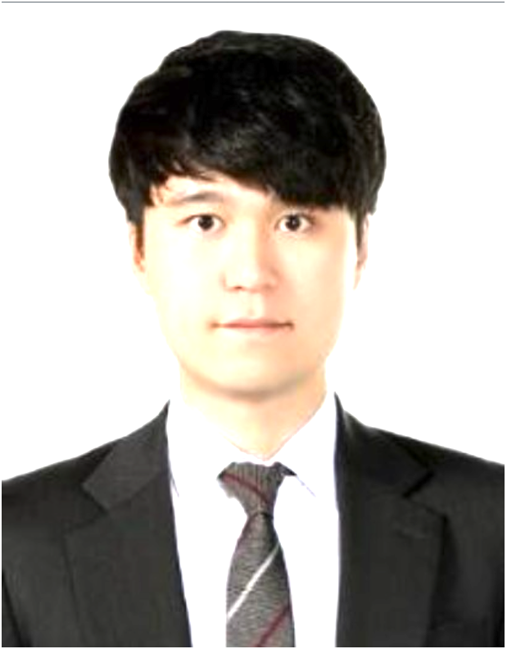
...
Kyeongmin Choi | 성별 | 남성 | 국적 | 내국인
1989.02.01 | 현거주지 주소 | 경기 성남시 분당구 판교백현로 38 (백현동, THE SHARP 판교 퍼스트파크)
...
신사업 기획 및 운영/ | 근무지() | / | 희망 연봉(만원)
...
고등학교 | 학교명 | Trinity Catholic 고등학교 | 소재지 | 해외
2005.08 ~ 2008.05
대학교(학사) | 학교명 | University of Illinois at Urbana-Champaign | 소재지 | 해외
Accounting | 복수전공 |  | 부전공
N | 졸업여부 | 졸업 | 입학~졸업년월 | 2008.08~2013.05
3.58/4 | 전공학점 | 4.03/4
...
아티펙스파트너스(주) | 재직중 | 재직중 | 근무기간 | ~
이사 | 연봉(만원)
[스타트업 투자 자문 및 액셀러레이터(AC) 설립 총괄] 1. 스타트업 투자유치 자문 - 육상양식 스타트업에 부동산 개발 기법(PropCo-OpCo)을 도입, 지분 희석을 방지하는 구조를 설계하여 60억 규모 투자 유치(LOC) 2. 신규 AC 법인 설립 총괄 - 아티펙스파트너스 설립 및 창업기획자(AC) 라이선스 취득을 위한 사업계획 수립, 중기부 심사 대응, 파트너(주주/임원진) 거버넌스 체계 구축 3. 동남아시아 문화콘텐츠 프로젝트 투자 - 베트남 외화 반출 규제를 고려한 영화 프로젝트 투자 비히클을 설계하고, 전략적 투자자 간 의견 조율 및 투자 집행 완료 - 개봉 후 베트남 현지 박스오피스 1위 기록 (현지 영문 제목 <The Last Wish>)
펀더풀(주) | 재직중 | 퇴사 | 근무기간 | ~
이사 | 연봉(만원)
[신사업 기획 및 글로벌 파트너십 구축] 1. 토큰증권(STO) 사업 기획: - 국내 규제 지연에 대응해 해외 플랫폼을 활용한 사업 구조 설계 - 싱가포르 IX Swap, InvestaX, Pinetree Securities 등과 STO 공동 추진 MOU를 체결하며 신규 글로벌 파트너십 네트워크 구축 완료 2. 신규 광고 사업 모델 발굴 - 콘텐츠 기업과 금융 플랫폼 양측의 니즈를 매칭한 독점 이벤트 공급 비즈니스 모델을 기획(w/ K은행, S은행, T사) - 기존 단순 마케팅 비용으로 진행되던 이벤트를 전사 매출의 약 10%를 차지하는 신규 수익원으로 전환
...

조현수
...
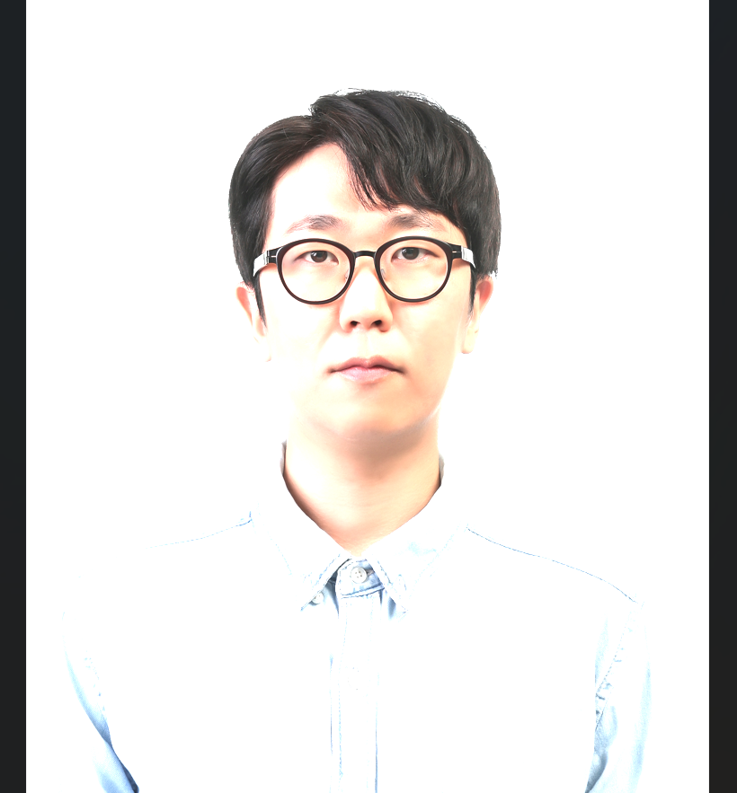
...
CHO HYUNSOO | 성별 | 남성 | 국적 | 내국인
1989.06.22 | 현거주지 주소
...
신사업 기획 및 운영/ | 근무지() | / | 희망 연봉(만원) | 7,000~8,000
과장
...
고등학교 | 학교명 | 단국대부속고등학교 | 소재지 | 서울
2005.03 ~ 2008.02
대학교(학사) | 학교명 | 한국외국어대학교 - 서울캠퍼스 | 소재지 | 서울
중국지역학과 | 복수전공 |  | 부전공
Y | 졸업여부 | 졸업 | 입학~졸업년월 | 2014.03~2017.02
3.4/4.5 | 전공학점 | 3.4/4.5
대학교(학사) | 학교명 | 경기대학교 - 수원캠퍼스 | 소재지 | 경기
영어영문학과 | 복수전공 |  | 부전공
N | 졸업여부 | 중퇴 | 입학~졸업년월 | 2009.03~2012.12
2.7/4.5 | 전공학점 | 2.7/4.5
...
(주)엘지유플러스볼트업 | 재직중 | 재직중 | 근무기간 | 2024.11 ~
매니저 | 연봉(만원) | 5400
전기차 충전 서비스 B2B 파트너십 체계 신규 구축 및 사업 전략 수립·실행. 제휴처 발굴부터 계약·정산, 전사 매출 KPI 관리까지 담당. 1. B2B 파트너십 발굴 및 실행 - 제휴처 1 개에서 시작해 다양한 산업군으로 확장 (발굴·협상·실행 주도) [제휴 사례] · KB 국민카드 : '볼트업 KB EV 카드' 출시 → 고객 혜택 강화 (최대 50% 할인) · 현대자동차 : 현대블루멤버스 포인트 연동 → 월 고정 매출 기반 마련 · 토요타 : 프로모션 개편 (자사 부담 → 파트너 전액 부담) → 자사 비용 부담 제거 및 신규 매출 전환 · 넥센타이어 : EV 타이어 구매 시 충전권 증정 프로모션 · LG유플러스: 유플러스 VIP회원 전용 제휴 상품(VIP콕) 출시 · 카카오모빌리티: 볼트업 앱 내 카카오T 결제수단 추가 연동 2. 전략 수립 및 성장 과제 발굴 - 전기차 시장·경쟁사 분석 → 사업 성장 전략 및 중장기 방향성 수립 - 신규 비즈니스 기회 발굴 → 실행 로드맵 설계·추진 - 전사 매출 KPI 목표 관리 -> 전년 대비 311% 매출 성장(‘25년 1월 -> ‘26년 1월) 3. 운영 기준 수립 및 부서 협업 - B2B 서비스 운영 기준(정산·서비스 품질·CS 등) 수립 - 개발·법무·재무 부서 협업 → 제휴 실행 구조 정립 - 파트너사 정산 처리 및 계약 조건 협의·정립 - 경영진 의사결정 지원용 리포트 제작 및 보고
(주)쏘카 | 재직중 | 퇴사 | 근무기간 | 2022.09 ~ 2024.11
매니저 | 연봉(만원) | 4700
카셰어링 차량 운영 효율화를 위한 사업기획·운영 개선 과제 발굴 및 실행. KPI 수립, 프로세스 개선, 협력사 품질 관리 담당 1. KPI 수립 및 데이터 기반 과제 발굴 - 팀·협력사 KPI 수립 및 대시보드 구축·운영 - 데이터 추출·가공 -> 지표/비용 분석 및 개선 과제 도출 - 정기 실적 경영진 보고 및 의사결정 지원 2. 운영 프로세스 개선 및 자동화 - 세차 배정 비효율 발견 -> AI알고리즘 개선 기획·실행-> 운영 비용 전년대비 14% 절감 - 장애 처리 지연 문제 분석 -> 긴급세차 발행 프로세스 구축 -> 처리율 10% 개선 / 리드타임 0.6일 단축 - 가동률 저해 문제 발견 -> 장애블락 자동화 기획·실행 -> 월 점검비 700만원 절감 + 추가매출 월 3,200만원 발생 3. 협력사 품질 관리 및 성과 개선 - 협력사별 품질 편차 데이터 분석 -> 표준화 기획·도입 -> 전국 협력사 운영 - 협력사 수행 KPI·품질 기준 설정 -> 정기 실적 피드백 운영 - 인센티브·페널티 체계 운영 → 우수 협력사 중심 재편 - 2024년 고객만족도 창사 이래 최고치 달성 기여
...

조준희
...
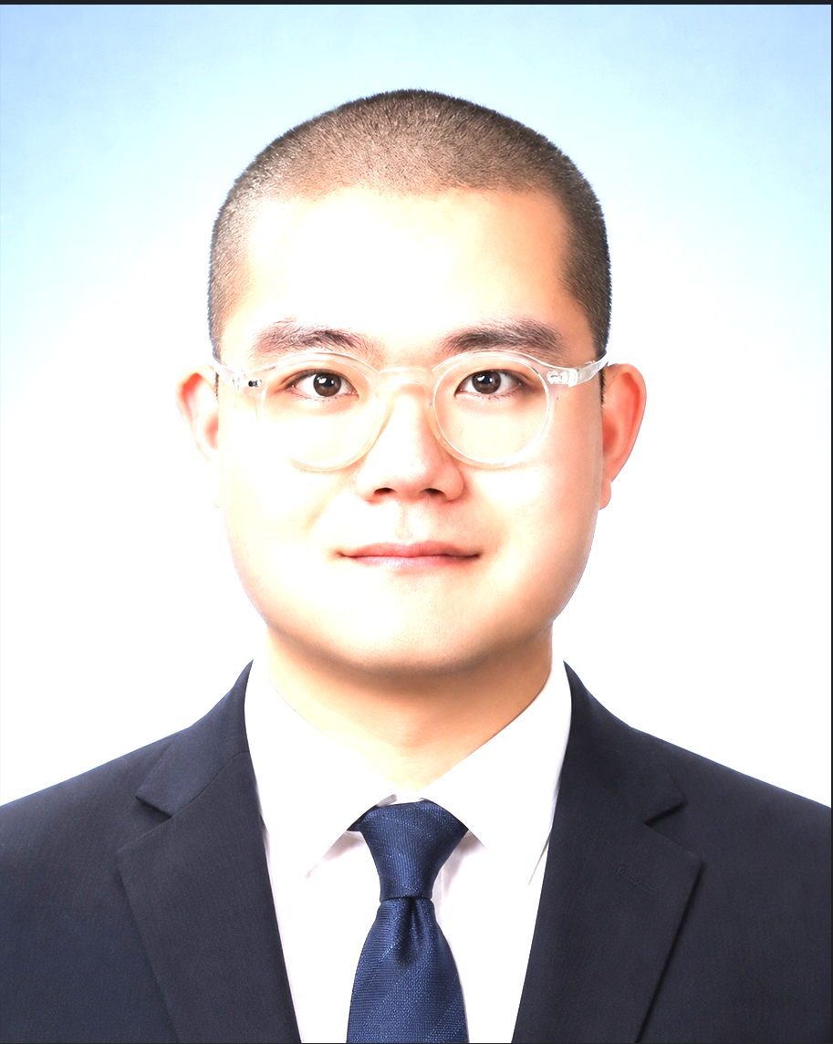
...
Jo Junhee | 성별 | 남성 | 국적 | 내국인
1992.11.18 | 현거주지 주소 | 서울 서대문구 천연동 67 1층 단독주택
...
신사업 기획 및 운영/ | 근무지() | / | 희망 연봉(만원) | 6,000~7,000
과장
...
고등학교 | 학교명 | 인창고등학교 | 소재지 | 서울
2008.03 ~ 2011.02
대학교(학사) | 학교명 | 원광대학교 | 소재지 | 전북
귀금속보석공예과 | 복수전공 |  | 부전공
N | 졸업여부 | 졸업 | 입학~졸업년월 | 2011.03~2017.02
3.5/4.5 | 전공학점 | 3.5/4.5
대학원(석사) | 학교명 | 국민대학교 디자인대학원 | 소재지 | 서울
전시디자인전공 | 졸업여부 | 졸업 | 입학~졸업년월 | 2019.09~2022.08
4.33/4.5
...
공예창작공간에 나타난 공유공간의 사회적 공공성 특성 연구
국민대학교 디자인대학원 전시디자인전공 | 지도교수 | 윤재은
제 연구는 "지속 가능한 활동을 위한 창작공간은 어떤 공간인가?"라는 질문에서 시작되었습니다. 공예 분야는 다양한 재료와 장비를 활용하는 특성상 개인이 작업공간을 구축하는 데 높은 비용과 제약이 발생하며, 이를 해결할 수 있는 공유형 창작공간의 역할과 공간 구성에 주목했습니다. 먼저 공예창작공간, 공유 공간, 사회적 공공성에 관한 선행 연구와 문헌을 분석하여 공간을 평가할 수 있는 기준을 설계했습니다. 이를 바탕으로 공공기관 및 재단이 운영하는 국내 공예창작공간을 선정하여 공간 구성, 운영 방식, 프로그램, 커뮤니티 기능, 장비 지원 체계 등을 비교·분석했습니다. 분석 결과를 토대로 창작자의 경험을 중심으로 한 공간 운영 전략과 사회적 공공성을 강화하기 위한 공간 기획 방향을 제안했습니다. 본 연구를 수행하며 단순히 공간의 형태를 분석하는 것이 아니라, 공간이 사용자에게 어떠한 경험과 가치를 제공해야 하는지 체계적으로 분석하는 방법을 익혔습니다. 또한 문헌조사부터 분석 기준 수립, 사례 조사, 결과 도출까지 연구 전 과정을 직접 수행하며 논리적 사고력과 기획력을 키울 수 있었습니다. 이러한 연구는 한화생명의 브랜드 가치를 스페이스 마케팅으로 전달하는 신사업 기획 직무와도 연결된다고 생각합니다. 사용자의 관점에서 한화생명의 새로운 신사업 공간이란 어떠해야 하는가에 관한 소구점을 고민하여, 공간의 기능과 운영, 콘텐츠를 하나의 경험으로 설계하고 이를 브랜드 메시지로 전달될 수 있는 공간을 기획하는 데 이바지하고자 합니다./
...
(주)시공테크 | 재직중 | 퇴사 | 근무기간 | 2022.07 ~ 2026.07
선임 | 연봉(만원) | 6900
1. 공간 프로젝트 기반 신사업 기획 : 프로젝트 타당성 분석을 기반으로 공간 기반 신사업 기획 및 운영 · 86억 규모 지자체 프로젝트 수주 후 설계부터 제작, 사업성 검토, 미디어 테마파크 구축 및 운영 · 기획 PM으로 사업 프레젠테이션을 직접 수행하여 프로젝트를 수주하고, 구축부터 운영까지 핵심 기획자 역할 수행 (2) 신사업 TFT(현장실습매칭서비스) 참여 · 부모-강사-교사-현장실습 공간을 연결하는 서비스 기획 및 운영 참여 · 미디어 테마파크 구축 경험을 바탕으로 온·오프라인 고객 접점과 고객 여정을 설계하고, 이에 맞는 서비스 및 콘텐츠 기획 2. 전시 기획 및 고객경험 설계 · 4년간 PM으로 13개 프로젝트 참여, 4개 프로젝트 수주(총 232억 원) - 전시 공간 전략 및 콘셉트 수립 - 콘텐츠 개발 및 전시 연출 기획 - 공모 제안 및 수주 후 설계설명서 작성 - 전시 공간 및 연계 서비스(온·오프라인)의 고객경험 구체화 및 운영 계획 수립 - 공간 브랜딩 전략 수립 / SNS 마케팅 전략, 이벤트 및 프로모션 기획 등 3. 주요 수주 기여 프로젝트 · 광주 지하상가 어린이 시설 조성·운영 사업 (약 86억 원 / 기획·운영 PM) · IBK기업은행 역사관 조성 사업 (약 40억 원 / 기획 PM) · 5·18 전남도청 복원사업 (약 98억 원 / 공모 기획 PM) · 전북기상과학관 운영 사업 (약 8억 원 / 공모 기획 PM) · 기타 사업 공모 기획 PM 다수
공간 기반 서비스 사업 및 고객 경험 전반을 기획하고 설계할 수 있는 직무로 커리어를 확장하기 위해 퇴사
(주)아트숨비 | 재직중 | 퇴사 | 근무기간 | 2022.01 ~ 2022.06
대리(PM) | 연봉(만원) | 4032
1. 문화 예술 행사 및 이벤트 기획/운영 · 예술가 IP 협업을 통한 행사&이벤트 기획 및 운영 · 공공 아트 프로젝트의 수주 및 제안 PT 2. 성과 및 기여 · 정량적 성과 : 2022년 6개월간 약 6억 원 수주 및 운영 (3개 프로젝트 수주 / 2개 프로젝트 운영) · 정성적 성과 1) 사내 첫 번째 박물관 사업 수주 (국립민속박물관) 2) 신사업을 제안하여 팀 빌딩 후 관련 프로젝트를 수주하고 운영 (관악형 아트테리어 - 예술가 선발 및 전통시장 간판 제작 및 개선 사업) 3. 주요 수주 프로젝트 · 관악형 아트테리어 프로젝트 (약 8억원 / 공모 기획, 제안발표-수주, 당선 후 운영 셋팅-예술가 선발) · 2022 세계문화예술교육주간 운영 PM (약 7천만원 / 프로그램 운영 PM) · 국립민속박물관 어린이날 100주년 행사운영 (약 5천만원 / 행사운영PM)
공간경험 및 전시 연출 전문 커리어 확장을 위하여 퇴사
(주)인앤아웃코퍼레이션 | 재직중 | 퇴사 | 근무기간 | 2016.12 ~ 2021.12
...

정미형
...
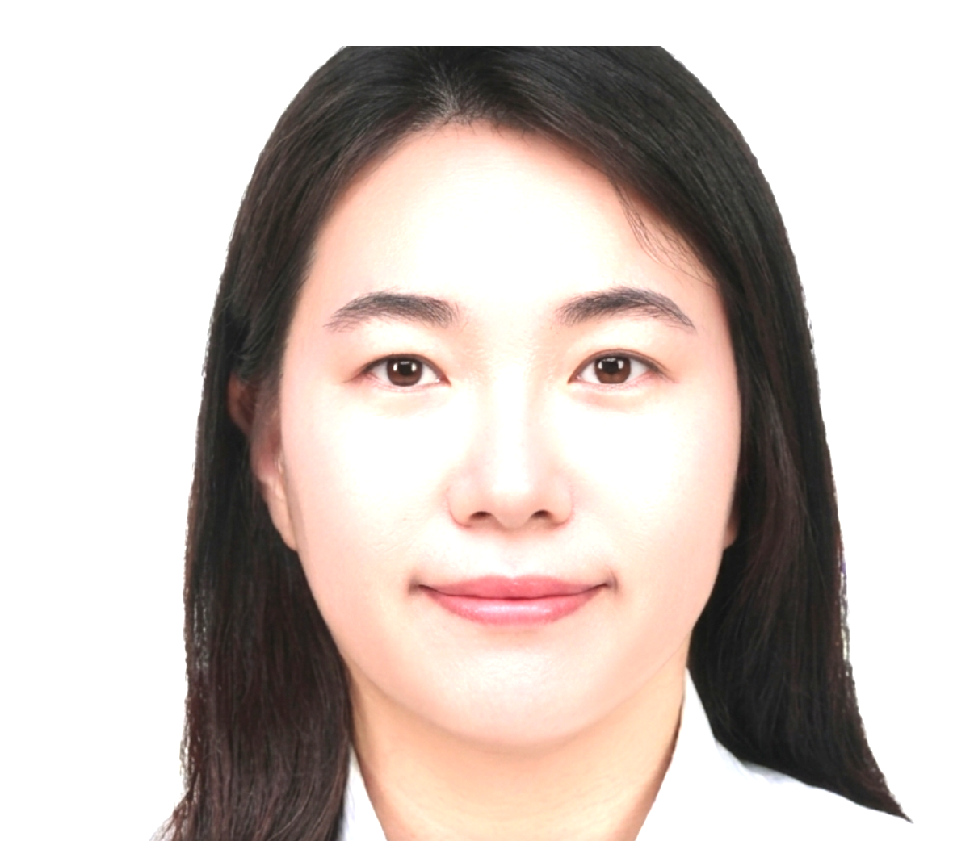
...
 | 성별 | 여성 | 국적 | 내국인
1987.08.01 | 현거주지 주소
...
신사업 기획 및 운영/ | 근무지() | / | 희망 연봉(만원)
...
고등학교 | 학교명 | 연수여자고등학교 | 소재지 | 인천
2003.03 ~ 2006.02
대학교(학사) | 학교명 | 고려대학교 - 안암캠퍼스 | 소재지 | 서울
행정학 | 복수전공 | 경제학 | 부전공
N | 졸업여부 | 졸업 | 입학~졸업년월 | 2006.03~2013.02
3.76/4.5 | 전공학점 | 3.76/4.5
...
(주)엘지유플러스 | 재직중 | 재직중 | 근무기간 | 2014.01 ~
책임 | 연봉(만원)
현재 AI 신사업 조직에서 AI 콜에이전트 플랫폼의 글로벌 사업화를 맡고 있습니다. 해외 통신사를 대상으로 한 수출 전략 수립과 파트너 발굴이 축이며, 시장 리서치를 바탕으로 타깃사와 접근 전략의 방향을 정리해 임원진에 제시·보고합니다. 사업모델은 화이트라벨을 기본 축으로 설계하되, 글로벌 통신사별 니즈에 맞춰 추가 모델을 함께 구성하고 프라이싱 전략까지 수립하고 있습니다. 도입 타당성은 경제성 분석으로 검증해 원가총액 대비 약 8%의 절감을 달성했으며, 이 과정에서 만든 P&L tool과 프라이싱 체계를 의사결정 자료로 정리해 경영진 보고와 글로벌 TF 배포까지 담당했습니다. 파트너 협업 구조와 계약 조건을 설계하는 일도 제 몫입니다.
...
AI 콜에이전트 플랫폼 글로벌 사업화 (수출 전략 및 파트너 발굴)
2026.01 ~ 2026.12 | 부서 | 익시오글로벌사업팀 | 직급 | 책임
AI 콜에이전트 플랫폼의 해외 사업화를 목표로 하는 신사업 프로젝트입니다. 해외 통신사를 대상으로 수출 전략을 수립하고 파트너를 발굴하는 것이 핵심이며, 시장 리서치를 바탕으로 타깃사와 접근 전략의 방향을 정리해 임원진에 제시·보고합니다. 사업모델은 화이트라벨을 기본 축으로 설계하되 통신사별 니즈에 맞춰 추가 모델을 구성하고 프라이싱 전략까지 수립하고 있습니다. 데이터 주권을 축으로, 도입사가 데이터와 서비스 자산을 자사에 귀속시키면서 추가 수익을 창출할 수 있는 구조를 핵심 가치로 제안합니다.
도입 타당성을 경제성 분석으로 검증해 원가총액 대비 약 8%의 절감을 확인했습니다. 이 과정에서 구축한 P&L tool과 프라이싱 체계를 의사결정 자료로 정리해 경영진 보고와 글로벌 TF 배포까지 담당했습니다.
TV 구독형 신사업 실행 및 해지율 개선
2025.07 ~ 2025.12 | 부서 | TV구독사업팀 | 직급 | 책임
TV 구독형 상품의 신규 유치와 해지율 관리를 담당한 신사업 실행 프로젝트입니다. 코호트 분석으로 이탈 구간을 진단하고, 방송사 협업 프로모션과 TV 홈화면 배너를 실행 수단으로 활용해 유치와 유지를 함께 끌어올리는 방식으로 접근했습니다.
가입자 순증을 달성했고, 해지율을 8%p 개선했습니다.
디즈니+ 국내 독점 제휴
...

전승호
...
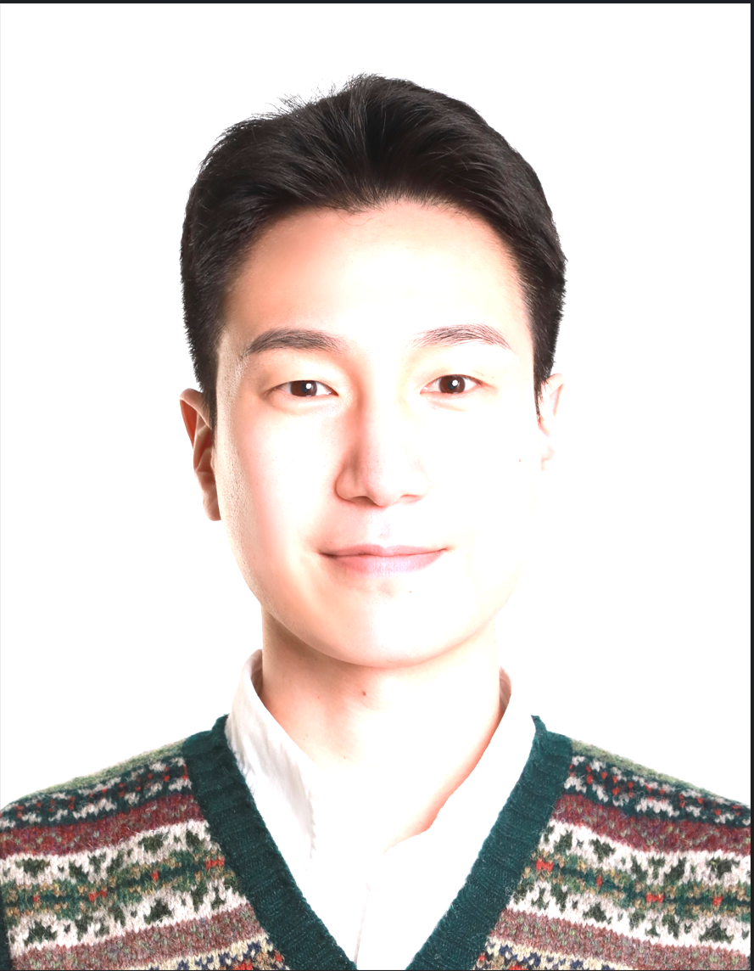
...
Jun Seungho | 성별 | 남성 | 국적 | 내국인
1991.05.23 | 현거주지 주소 | 서울 서초구 남부순환로 2567 (서초동) 1103호
...
신사업 기획 및 운영/ | 근무지() | / | 희망 연봉(만원) | 8,000~9,000
과장
...
고등학교 | 학교명 | 성문고등학교 | 소재지 | 경기
2007.03 ~ 2010.02
대학교(학사) | 학교명 | 한국외국어대학교 - 글로벌캠퍼스 | 소재지 | 경기
산업경영공학과 | 복수전공 |  | 부전공 | TESOL영어학
N | 졸업여부 | 졸업 | 입학~졸업년월 | 2010.03~2017.02
3.35/4.5 | 전공학점 | 3.35/4.5
...
(주)케이티서비스남부 | 재직중 | 재직중 | 근무기간 | 2016.07 ~
과장 | 연봉(만원) | 7582
■ 공간 활용 신사업 발굴 및 기획 - 회사 유휴 공간자산 활용 신사업 발굴 - 시장 동향 분석, 사업성 검토 및 신사업 추진 전략 수립 ■ 파트너십 및 네트워크 관리 - 신규 파트너 발굴 및 제휴 구조 설계 - 다자간 협약 체결 및 파트너십 관리 - 본사, 지사 간 소통 채널 운영 및 자발적 참여 유도 프로세스(포상 제도 등) 구축 ■ 선제적 규제 대응 및 사업 리드타임 단축 - 규제 및 조례 사전 분석을 통한 신사업 실행의 병목 해소 및 리드타임 단축 ■ 성공 레퍼런스 구축 및 전국 단위 사업 확대 - 파일럿(Pilot) 사업 제작을 통한 사업 가능성 검증 및 신사업 확장용 레퍼런스 도출 - 신사업 매뉴얼 표준화 및 전국 지사로 확산 가능한 프로세스 구축
...
'거점별 충전돼지 공중전화부스' 사업((주)백퍼센트 제휴)
2022.04 ~ 2024.06 | 부서 | 제휴인프라사업팀 | 직급 | 대리~과장
[법률 재해석을 통한 거점 확보 및 최고단가 계약 달성] ■ 주요 프로젝트 성과 - 법률 재해석을 통한 규제 대응 및 '사업 실행 가속화' - 유휴자산 활용 신규 사업 중 '최고 단가'로 계약 체결 - 도로점용료 절감을 통한 파트너와의 상생(Win-Win) '비용 구조 혁신' - 거점 특성에 맞춘 3가지 모델 기획을 통한 '실행 로드맵 제시' - 안정적이고 수익성 높은 매출 구조 완성 ■ 배경 - 부스 내 보조배터리 공유 서비스 '충전돼지' 단말기 설치 운영 - 파트너와 수익배분(R/S) 정산 방식으로 높은 매출 변동성 발생 - 주요 상권 내 수요를 감당하지 못해 매출 한계 도달 ■ 프로젝트 진행 내용 1) 최초 모델 - 1대 단말기의 수익배분(R/S) 방식으로 높은 계절성과 낮은 매출 한계 직면 - 단말기 증설 시 도로점용허가 저촉 발생 2) 1차 개선 모델 - 보조배터리 공유 단말기를 도로점용허가 가능 시설인 '자판기'와 유사한 시설물로 재해석 - 서초구청 대상 공공성을 강조하여 도로점용허가 최초 성공 - 최고 핵심 거점(강남역 9번 출구 앞) 도로점용허가를 근거로 최고 계약 단가 체결 성공 - 기존의 수익배분 방식에서 고정 단가계약 방식으로 전환하여 안정적 매출 구조 확보 - 2개 부스에 12대의 단말기를 탑재하여 수용량 극대화 및 최상위 거점 25개소로 확산 - (한계 인식) 높은 계약단가로 인한 사업 확장 둔화 및 파트너의 부담 발생 - (한계 인식) 일부 거점 도로점용 불허가 발생 3) 최종 개선 모델 - 부스 내 공중전화 점유 비율 50% 이상 시, 법률상 '공중전화부스'로 해석 가능 방안 도출 - 1개 부스 내 4대 단말기를 일렬로 탑재하는 부스 개발 - 지자체 협의로 관련 법령을 유연하게 적용하여, 핵심 비용인 도로점용료 절감 - 비용 구조 개선으로 합리적인 단가 계약 제시 → 파트너 부담 완화 및 파트너십 제고 - 유동인구 상위 지역 거점에 추가로 약 70개소 설치
[발상의 전환으로 상생형 사업모델 혁신] 1) 파트너 니즈 분석 - 파트너의 핵심 거점을 선점하려는 강력한 니즈 파악 2) 선제적 법률 재해석을 통한 규제 해소 - 도로점용허가 가능 시설인 '자판기'와 유사 시설로 재해석하는 논리 구축 - 주요 거점(강남역 9번 출구 앞) 최초 도로점용허가 성공 3) 파트너의 핵심 니즈 충족 및 최고가 계약 체결 성공 - 도로점용허가 성공 기반으로 협상 우위 확보 → 최고 단가 계약 체결 - 정산 방식을 기존 수익배분에서 고정 단가 계약으로 전환하여 안정적 매출 구조 구축 - 성공 레퍼런스 제작 - 지사 포상 제도를 통한 최상위 거점 25개소 설치 달성 4) 사업 확장성 한계 분석 - 높은 계약단가로 파트너 부담 증대 및 사업 확장 속도 둔화 분석 5) 상생 구조 설계를 통한 모델 재개발 - 부스 내 공중전화 점유 비율이 50% 이상 시 '공중전화부스'로 해석 가능 방안 도출 - 가장 큰 사업 비용인 도로점용료 감면을 통해 고수익 비용 구조 설계 - 합리적인 계약 단가로 파트너 부담 완화 및 파트너십 제고 - 유동인구 상위 거점에 약 70개소 추가 설치 달성
'5G중계기 공중전화부스' 사업(kt 무선네트워크본부 등 제휴)
2019.02 ~ 2020.12 | 부서 | 제휴인프라사업팀 | 직급 | 대리
[세계 최초 5G 상용화를 이뤄낸 인프라 구축 프로젝트] ■ 프로젝트 개요 - ‘세계 최초 5G 상용화’ 일정에 맞춰 단기간 내 5G인프라 구축 추진 - 기존 설치 방식의 한계 극복을 위해 공중전화부스 인프라를 활용 - 설계, 제작, 시범 운영의 다단계 작업을 동시 병행하여 사업 실행 기간 단축 ■ 프로젝트 결과 - 단기간 내 500대 이상의 중계기 구축 완료 - 5G 상용화 일정 달성 - 구축한 자산을 기반으로 현재까지 안정적인 임차료 수익 창출
[이해관계자 네트워크 소통 및 리드타임 최소화 담당] ■ 주요 업무 성과 요약 1. 네트워크 제휴 및 실무 조율: 복잡하게 맞물린 다자간 이해관계의 소통 창구 역할 수행 2. 수익모델 설계: 비용 구조 개편을 통해 고정 임차료 수익 창출 ■ 주요 업무 성과 상세 1) 다양한 이해관계자 소통 및 제휴 협의 - 무선부문과의 전략적 제휴를 추진하여 기존 빌딩 옥상 대비 경쟁력 있는 임차료 조건 협의 - 기존 유선부문 중심의 비용 부담 구조를 무선부문의 예산을 활용할 수 있도록 협의 - 중계기의 발열, 하중 등 기술적 문제를 해결하기 위해 제조사, 설계팀, 현장 간 소통 채널 운영 및 조율 2) 안정적인 임차료 수익 사업모델 창출 - 단기간 내 전국 500대 이상의 중계기 설치 완료하여 지속적인 고정 수익 창출 기반 마련
...

이채민
...

...
Chaemin Lee | 성별 | 여성 | 국적 | 내국인
1986.06.08 | 현거주지 주소 | 서울 강서구 공항대로 195 (마곡동, 힐스테이트에코동익) 103동 1214호
...
신사업 기획 및 운영/ | 근무지() | / | 희망 연봉(만원) | 6,000~7,000
과장
...
고등학교 | 학교명 | 데레사여자고등학교 | 소재지 | 부산
2002.03 ~ 2005.02
대학교(학사) | 학교명 | 성균관대학교 - 인문사회과학캠퍼스 | 소재지 | 서울
심리학 | 복수전공 |  | 부전공
N | 졸업여부 | 졸업 | 입학~졸업년월 | 2005.03~2011.02
3.1/4.5 | 전공학점 | 3.1/4.5
대학원(석사) | 학교명 | 성균관대학교 일반대학원 | 소재지 | 서울
예술학 | 졸업여부 | 졸업 | 입학~졸업년월 | 2014.03~2016.02
4.5/4.5
...
힙합 오디션 프로그램의 성공 요인 분석 - 진정성(Authenticity) 개념을 중심으로
 | 지도교수 | 김재범
2012년 케이블 채널 Mnet에서 첫 방영되어 오랜 시간 사랑받은 『쇼미더머니』는 국내 유일의 힙합 오디션 프로그램이다. 『쇼미더머니』에서 가장 많이 드러나는 부분은 ‘힙합의 진정성’에 대한 물음이며, 프로그램은 이와 관련한 요소들을 직간접적으로 노출시키며 이슈몰이를 통한 흥행 전략의 하나로 활용했다. 본 연구에서는 『쇼미더머니』 시즌3와 시즌4의 핵심 성공 요인인 '진정성'을 발터 벤야민의 아우라(aura) 개념에 대응해보며, 특정 음악 장르에서의 진정성 담론을 활용해 시청자의 참여와 몰입을 의도적으로 촉발한 현상에 대하여 고찰하였다./
...
(주)교보문고 | 재직중 | 재직중 | 근무기간 | 2022.09 ~
과장 | 연봉(만원) | 5760
- 중장기 전략기획 및 비전 수립 - 신규사업 기획 및 운영 - 오픈 이노베이션 및 사내벤처 프로그램 기획∙운영
(주)크몽 | 재직중 | 퇴사 | 근무기간 | 2021.10 ~ 2022.09
...

이정중
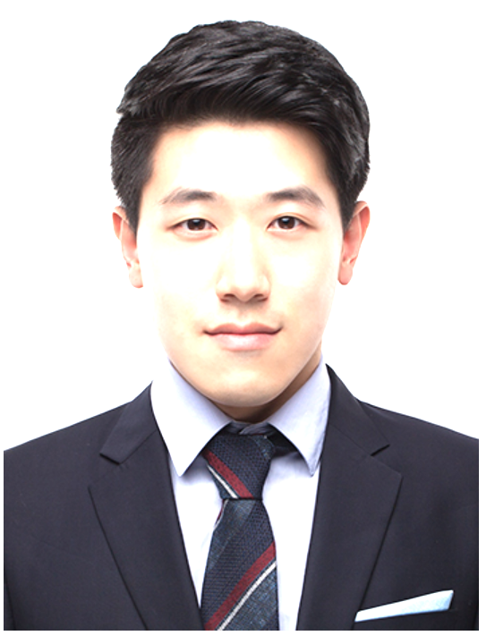
...
 | 성별 | 남성 | 국적 | 내국인
1986.09.15 | 현거주지 주소 | 서울 동대문구 용두동 39-159 1f
...
신사업 기획 및 운영/ | 근무지() | / | 희망 연봉(만원) | 8,000~9,000
과장
...
고등학교 | 학교명 | 장충 | 소재지 | 서울
2002.03 ~ 2005.02
대학교(학사) | 학교명 | 한국교육개발원 | 소재지 | 서울
컴퓨터공학 | 복수전공 |  | 부전공
N | 졸업여부 | 졸업 | 입학~졸업년월 | 2005.03~2007.02
3.93/4.5 | 전공학점 | 3.93/4.5
대학원(석사) | 학교명 | 광운대학교 정보콘텐츠대학원 | 소재지 | 서울
컴퓨터공학부(이러닝콘텐츠) | 졸업여부 | 졸업 | 입학~졸업년월 | 2007.03~2009.02
4.26/4.5
...

이정민
...
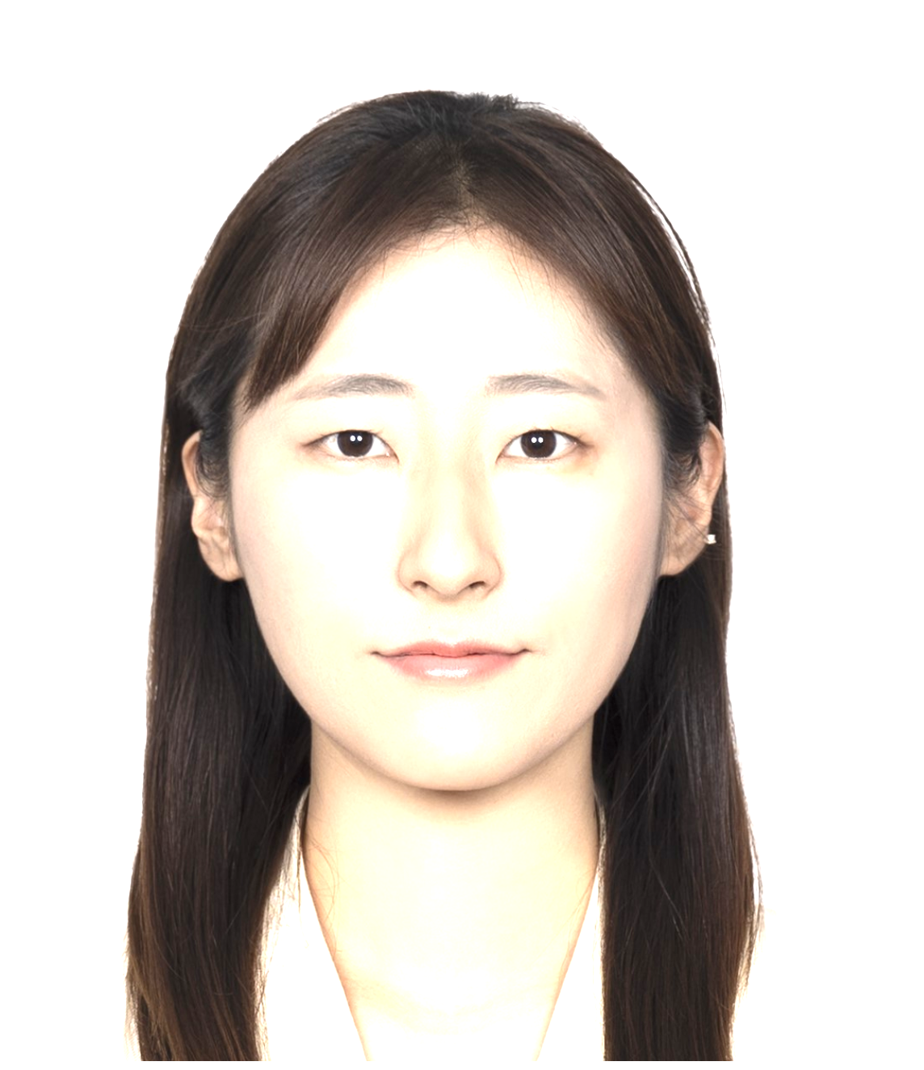
...
 | 성별 | 여성 | 국적 | 내국인
1991.04.27 | 현거주지 주소 | 경기 김포시 감정로 64 (감정동, 푸른마을(신안실크밸리1차아파트)) -
...
신사업 기획 및 운영/ | 근무지() | / | 희망 연봉(만원)
...
고등학교 | 학교명 | 구미여자고등학교 | 소재지 | 경북
2007.03 ~ 2010.02
대학교(학사) | 학교명 | 서울여자대학교 | 소재지 | 서울
수학 | 복수전공 | 콘텐츠디자인학과 | 부전공
N | 졸업여부 | 졸업 | 입학~졸업년월 | 2010.03~2015.02
3.89/4.5 | 전공학점 | 3.89/4.5
...
SB성보 | 재직중 | 재직중 | 근무기간 | 2025.10 ~
대리 | 연봉(만원) | 4500
#공간 브랜딩 - 문화예술 프로젝트 기획/운영 - F&B 프로모션 협업 공연 IP 섭외/소통 #신규 공간 구축 - 공간 컨셉 기획 및 인테리어 업체 소통 - 사업 계획 및 매뉴얼/홍보 콘텐츠 제작
(재)태진문화재단 | 재직중 | 퇴사 | 근무기간 | 2023.05 ~ 2025.10
과장 | 연봉(만원) | 4300
#플랫폼엘 컨템포러리 아트센터 공간마케팅 - 공간 콘텐츠 전략 수립 및 대관 관리 - 대내외 협력 기관 섭외 및 커뮤니케이션/관리 - 플랫폼엘 SNS 채널 관리 및 전시 제휴
커리어 전환
와디즈(주) | 재직중 | 퇴사 | 근무기간 | 2021.11 ~ 2023.05
프로 | 연봉(만원) | 3800
#전시 쇼룸 매니지먼트 - 성수동 공간와디즈 전시 셋팅, 현장 관리 / 운영 매뉴얼화 / 공간 콜라보 행사 - 전시 연계 온/오프라인 이벤트, 프로모션 기획/운영
경력 개발
디노마드 | 재직중 | 퇴사 | 근무기간 | 2019.07 ~ 2020.12
선임 연구원 | 연봉(만원) | 3400
#문화예술 프로젝트 기획/운영 (대행/위탁) - (서울특별시) 성수수제화 사업 기획/운영, 브랜드 마케팅, 콜라보 제품 개발 - (한국콘텐츠진흥원) Next Content Fair 지역스토리 전시 기획/운영 - (전통공연예술진흥재단) 전통예술기획 입문과정 및 열린강좌-잇다 기획/운영
경력 개발
(주)서울문화재단 | 재직중 | 퇴사 | 근무기간 | 2017.03 ~ 2018.12
주임 | 연봉(만원) | 3200
#예술치유 사업 기획/운영 - 서울예술치유허브 입주 예술단체/예술가 섭외 및 사업 기획/운영 - 서울예술치유허브 옥상 공방/정원 커뮤니티 관리
계약 종료
(주)대지를위한바느질 | 재직중 | 퇴사 | 근무기간 | 2015.05 ~ 2016.06
...

이익두
...
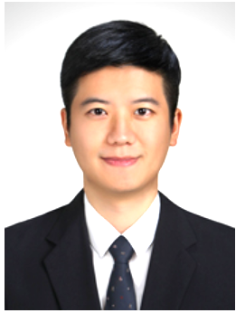
...
LEE IKDOO | 성별 | 남성 | 국적 | 내국인
1988.11.27 | 현거주지 주소 | 서울 중구 황학동 1448 903호
...
신사업 기획 및 운영/ | 근무지() | / | 희망 연봉(만원) | 5,000~6,000
대리
...
고등학교 | 학교명 | 경북고등학교 | 소재지 | 대구
2004.03 ~ 2007.02
...

이동현
...

...
lee dong hyun | 성별 | 남성 | 국적 | 내국인
1989.11.20 | 현거주지 주소 | 서울 은평구 백련산로 112 (응암동, e편한세상 백련산) 101동 1301호
...
신사업 기획 및 운영/ | 근무지() | / | 희망 연봉(만원) | 1억 이상
과장
...
고등학교 | 학교명 | 백제고등학교 | 소재지 | 전북
2005.03 ~ 2008.02
대학교(학사) | 학교명 | 홍익대학교 - 세종캠퍼스 | 소재지 | 세종
경영학과_국제경영전공 | 복수전공 |  | 부전공 | 인터넷마케팅
N | 졸업여부 | 졸업 | 입학~졸업년월 | 2008.03~2016.02
3.68/4.5 | 전공학점 | 3.68/4.5
...
뱅크샐러드 | 재직중 | 재직중 | 근무기간 | 2024.08 ~
매니저 | 연봉(만원) | 9320
-금융 사업 확장을 위한 파트너십 전략 수립 및 체결 -광고 상품 전략 수립 및 세일즈 담당
신한라이프케어(주) | 재직중 | 퇴사 | 근무기간 | 2022.01 ~ 2023.08
리더 | 연봉(만원)
-헬스케어 플랫폼 'HowFIT 2.0' 사업 전략 수립 / 외부 제휴·영업 -앱 내/외부 콘텐츠 사업 리드 -초기 안정적 경영을 위한 경영지원팀 리드 (CEO staff)
사업 구조조정
신한라이프생명보험(주) | 재직중 | 퇴사 | 근무기간 | 2020.10 ~ 2022.01
대리 | 연봉(만원)
-플랫폼 매출 증대 및 콘텐츠 수급 관리 전략 수립 (콘텐츠-제휴 Lead) -A.I 헬스케어플랫폼 'HowFIT' 론칭 대응 / 운영 전략 수립 -'생보업계 최초' 헬스케어 자회사 분사 TF 담당
자회사 스핀오프
...

윤선웅
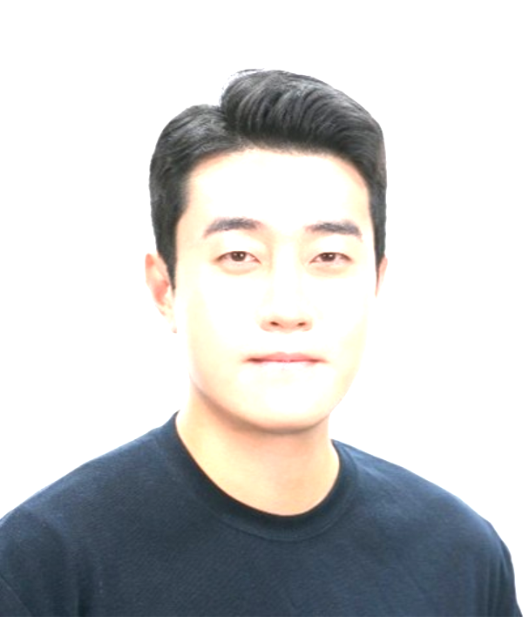
...
SunWoong, Yoon | 성별 | 남성 | 국적 | 내국인
1987.05.27 | 현거주지 주소 | 서울 영등포구 도영로 66 (도림동, 영등포아트자이아파트) 104-2304
...
신사업 기획 및 운영/ | 근무지() | / | 희망 연봉(만원) | 1억 이상
과장
...
고등학교 | 학교명 | 관악고등학교 | 소재지 | 서울
2003.02 ~ 2006.02
대학교(학사) | 학교명 | 숭실대학교 | 소재지 | 서울
경제학과 | 복수전공 |  | 부전공
N | 졸업여부 | 졸업 | 입학~졸업년월 | 2007.02~2014.02
3.77/4.5 | 전공학점 | 3.77/4.5
...
코웨이(주) | 재직중 | 재직중 | 근무기간 | 2021.10 ~
...

양보은
...

...
YANG BOEUN | 성별 | 여성 | 국적 | 내국인
1985.03.13 | 현거주지 주소 | 경기 성남시 수정구 수정로 319 (신흥동, 산성역포레스티아아파트) 112동 1803호
...
신사업 기획 및 운영/ | 근무지() | / | 희망 연봉(만원) | 8,000~9,000
과장
...
고등학교 | 학교명 | 김해여자고등학교 | 소재지 | 경남
2001.03 ~ 2004.02
대학교(학사) | 학교명 | 덕성여자대학교 | 소재지 | 서울
사회학과 | 복수전공 | 경영학과 | 부전공 | 경영학과
Y | 졸업여부 | 졸업 | 입학~졸업년월 | 2007.03~2009.02
3.73/4.5 | 전공학점 | 3.73/4.5
대학교(학사) | 학교명 | 안양대학교 | 소재지 | 경기
신문방송학과 | 복수전공 |  | 부전공
N | 졸업여부 | 중퇴 | 입학~졸업년월 | 2004.03~2007.02
3.62/4.5 | 전공학점 | 3.62/4.5
...

서주연
...
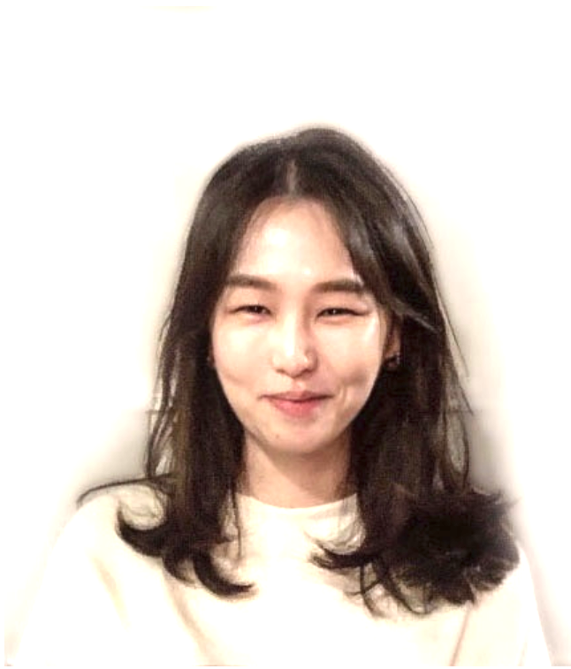
...
 | 성별 | 여성 | 국적 | 내국인
1989.01.12 | 현거주지 주소 | 서울 마포구 마포대로 173 (공덕동, 마포현대하이엘) 201호
...
신사업 기획 및 운영/ | 근무지() | / | 희망 연봉(만원) | 9,000~1억
과장
...
고등학교 | 학교명 | 옥련여자고등학교 | 소재지 | 인천
2004.03 ~ 2007.02
대학교(학사) | 학교명 | University of the Arts London: Chelsea College of Arts | 소재지 | 해외
Interior and Spatial Design | 복수전공 |  | 부전공
N | 졸업여부 | 졸업 | 입학~졸업년월 | 2010.09~2015.07
3.84/4.5 | 전공학점 | 3.84/4.5
...
(주)제일기획 | 재직중 | 재직중 | 근무기간 | 2024.03 ~
C2A (과장) | 연봉(만원) | 9600
AE : 글로벌 스토어 롤아웃 가이드 제작, 스토어 신규/리뉴얼 공간기획, 프로젝트 실행 및 예산관리 1. 글로벌 브랜드 스토어 구축 및 롤아웃 PM (MENA/SWA) - 해외 주요 거점 스토어 신규/리뉴얼 구축 프로젝트 총괄 및 사업 로드맵/마일스톤(일정·예산·발주) 관리 - 글로벌 표준 가이드 기반의 현지 사이트 최적화 설계 검토 및 HQ–해외 법인 간 소통 채널 총괄 - 해외 벤더사 Pool 소싱, 협력사 평가·관리 2. 브랜드 공간 디자인 표준 및 매뉴얼 가이드 수립 - 글로벌 SES(Samsung Experience Store) 및 Shop-in-Shop 공간 디자인 표준 수립 및 롤아웃 가이드 제작 - Digitalization 확대 적용 스토어프론트 파사드 신규 개발 및 가이드 정립 - 조도 시뮬레이션 및 목업(Mock-up) 테스트 기반 조명·마감재 스펙 표준화 및 현장 적용(Fine-tuning) 가이드화 3. 신규 디바이스(Galaxy XR) 공간 CX 기획 - 신규 디바이스 체험 유저를 위한 동선 최적화 공간 레이아웃 및 모듈형 집기 기획·디자인 - 마감재 소싱, 샘플 제작, 목업 테스트를 통한 시제작 실행 및 집기 퀄리티 검증 - 글로벌 적용을 위한 Maintenance & Design specification 제작 및 배포 (북미 7개점, 국내 거점 5개점 Roll-out 적용)
LG하우시스 | 재직중 | 퇴사 | 근무기간 | 2018.07 ~ 2024.03
선임 | 연봉(만원) | 6600
1. 브랜드 공간 기획 및 롤아웃 PM - 전국 직영 전시장(21개점) 신규·리뉴얼 공간 기획, 설계 검토 및 현장 검수· 총괄 PM - 신제품 팝업 및 프로모션 존 공간 디자인, 전용 매뉴얼 구축을 통한 오프라인 체험존 기획 2. 유통 채널(LG베스트샵) 샵인샵 공간 시스템 개발 및 전개 - 대형 가전 유통 채널(LG베스트샵) 내 최초의 인테리어 샵인샵 표준 가이드 및 프로세스 매뉴얼 수립 - 상권 분석 및 방문객 특성을 반영한 전시 콘텐츠 기획 및 스타일링 존 공간 설계 (8개 거점 매장 적용) 3. 브랜드 공간 시스템(SI) 개발 및 대리점 수립 가이드 정립 - 브랜드(LG Z:in) 아이덴티티를 적용한 공간 시스템, 통합 집기 및 사이니지 규격 디자인 개발 - 대리점 및 파트너사 적용을 위한 공간 매뉴얼 표준화로 통합 브랜드 경험(BX)기획 4. Global 제품 개발 - 북미/유럽 담당 디자인PM (프로젝트 관리, CMF 디자인 개발, 컬렉션 기획) - 해외 시장조사 기반 디자인 전략 구축 및 제품 개발 (북미 TFT, 4개주 시장 조사) - 단독 신규 컬렉션 개발 성과 및 포상 (초도 주문 약 76만불) 5. 글로벌 B2B 파트너십 관리 및 해외 에이전시 소싱 - 담당 해외 B2B거래선 디자인 기획 및 대응 - 해외 에이전시 신규 소싱·발굴 및 협업 전담 관리를 통한 글로벌 디자인 파트너십 네트워크 구축
...

박창빈
...
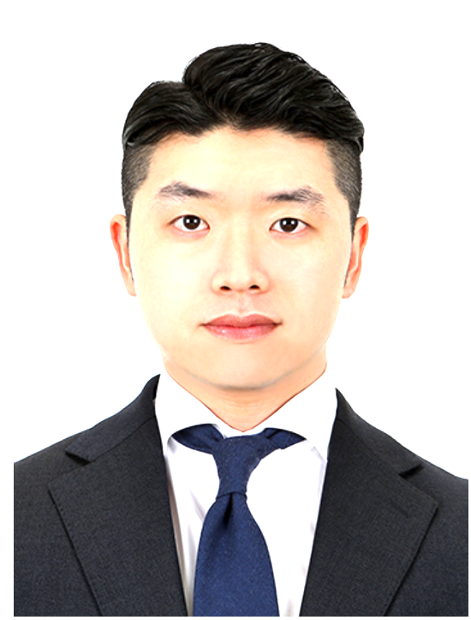
...
Changbin Park | 성별 | 남성 | 국적 | 내국인
1985.08.12 | 현거주지 주소 | 서울 서초구 바우뫼로 91 (양재동, 우성아파트) 113동 208호
...
신사업 기획 및 운영/ | 근무지() | / | 희망 연봉(만원) | 9,000~1억
과장
...
고등학교 | 학교명 | 과천 외국어 고등학교 | 소재지 | 경기
2001.03 ~ 2004.03
대학교(학사) | 학교명 | The Ohio State University | 소재지 | 해외
Business Economics | 복수전공 |  | 부전공
Y | 졸업여부 | 졸업 | 입학~졸업년월 | 2009.03~2011.08
3.29/4 | 전공학점 | 3.7/4
대학교(학사) | 학교명 | 단국대학교 - 서울캠퍼스 | 소재지 | 서울
경영대학 경영학부 | 복수전공 |  | 부전공
N | 졸업여부 | 중퇴 | 입학~졸업년월 | 2005.03~2006.03
3.62/4.5 | 전공학점 | 3.62/4.5
...

박미향
...
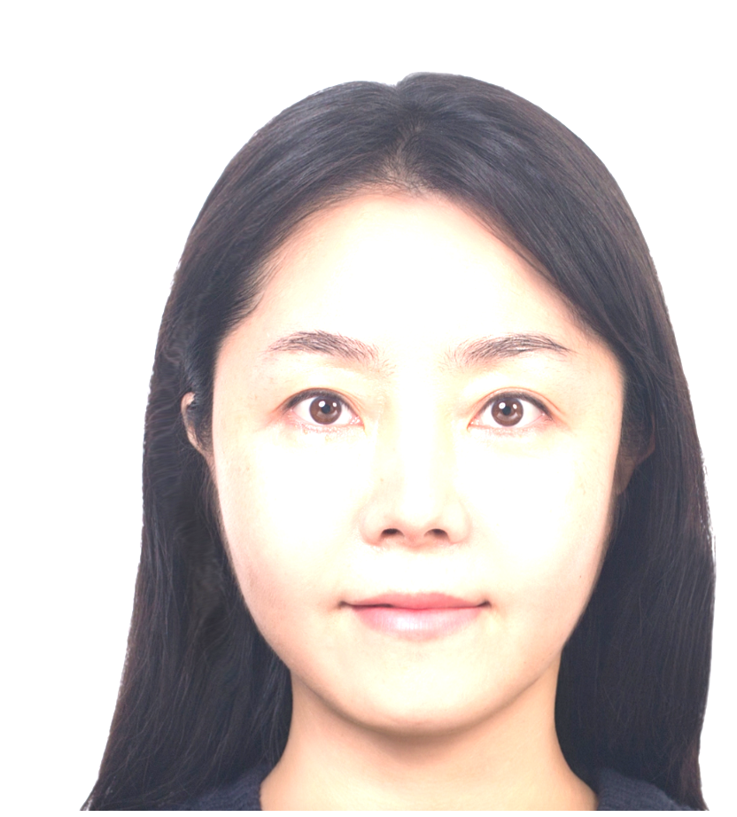
...
MIHYANG PARK | 성별 | 여성 | 국적 | 내국인
1985.09.28 | 현거주지 주소 | 서울 서초구 효령로 310 (서초동, 해링턴 타워 서초) 303호
...
신사업 기획 및 운영/ | 근무지() | / | 희망 연봉(만원) | 1억 이상
차장
...
고등학교 | 학교명 | 동덕여자고등학교 | 소재지 | 서울
2001.03 ~ 2004.02
대학교(학사) | 학교명 | 세종대학교 | 소재지 | 서울
경영 | 복수전공 |  | 부전공
N | 졸업여부 | 졸업 | 입학~졸업년월 | 2004.03~2010.02
3.74/4.5 | 전공학점 | 3.74/4.5
...
(주)빗썸 | 재직중 | 재직중 | 근무기간 | ~
부장 | 연봉(만원) | 12000
가상자산 사업 및 정책 조직에서 거래지원(상장) 심사, 사업 전략 수립, 신규 서비스 기획, 대외 협력 및 파트너십 업무를 수행하며 디지털자산 생태계 전반의 사업 운영을 담당하였습니다. 국내외 블록체인 프로젝트와의 협업을 통해 신규 거래지원 검토 및 사업성 분석을 수행하였으며, 시장 및 기술 동향, 토크노믹스, 프로젝트 지속가능성, 규제 환경 등을 종합적으로 검토하여 사업 추진 여부를 검토하였습니다. 또한 Solana, Aptos, Sui, Tron 등 글로벌 블록체인 재단 및 다양한 프로젝트와 협력하며 신규 파트너 발굴과 네트워크를 구축하고 공동 사업 기회를 지속적으로 모색하였습니다. 시장 환경 변화와 제도 변화에 대응하여 디지털자산 관련 사업 전략을 수립하고, 투자자 보호와 시장 경쟁력을 동시에 고려한 거래지원 정책, 투자유의 및 거래지원 종료 프로세스를 운영하였습니다. DAXA 거래지원분과 간사로 활동하며 회원사 간 협업 체계를 구축하고 거래지원 제도 개선과 공통 기준 마련에 참여하였습니다. 신규 서비스 기획 업무로는 디지털자산 렌딩 서비스, 트레이딩봇 서비스, 공시 서비스 등 다양한 사업을 기획하고 관련 부서와 협업하여 서비스 출시를 추진하였습니다. 사업 타당성 검토부터 서비스 정책 수립, 운영 프로세스 설계, 외부 파트너 협업 및 프로젝트 관리까지 전 과정에 참여하며 신규 사업의 실행을 주도하였습니다. 이와 함께 금융위원회, 금융감독원, 국회, 수사기관 등 주요 대외기관과의 협업 및 대응 업무를 수행하였으며, 다양한 이해관계자와의 커뮤니케이션을 통해 사업 추진 과정에서 발생하는 정책 및 제도 이슈를 조율하고 대응하였습니다. 또한 조직 운영과 인력 관리, 프로젝트 리딩을 수행하며 시장 변화에 맞춘 신규 사업 기회 발굴과 실행 기반을 지속적으로 마련하였습니다.
메가스터디교육(주) | 재직중 | 퇴사 | 근무기간 | ~
대리 | 연봉(만원) | 5000
메가스터디교육㈜ (2013.04 ~ 2017.08) / 마케팅팀 온라인 마케팅 전략 수립 및 실행, 디지털 채널 운영, 브랜드 캠페인 기획, 프로모션 운영을 담당하였습니다. 시장조사와 타깃 분석을 기반으로 고객 니즈와 행동 데이터를 분석하여 마케팅 전략을 수립하고, 신규 회원 확보와 서비스 이용 활성화를 위한 다양한 마케팅 프로젝트를 기획·운영하였습니다. 주요 상품 및 강사별 마케팅 전략을 수립하고 온라인 광고 및 오프라인 학원 런칭 캠페인을 기획·운영하였으며, 광고 매체 플래닝, 경쟁사 분석, 시장 동향 조사 등을 통해 캠페인 성과를 지속적으로 개선하였습니다. 연간 약 40억 원 규모의 온라인 광고 예산을 운영하며 트래픽, 회원가입 등 핵심 KPI를 관리하고 목표 달성을 위한 실행 전략을 수립하였습니다. 또한 메가스터디 블로그, 인스타그램, 페이스북, YouTube, 네이버TV 등 공식 SNS 채널을 신규 개설하고 채널별 운영 전략과 가이드를 수립하였으며, 브랜드 아이덴티티를 반영한 콘텐츠 기획 및 운영을 통해 고객 접점을 확대하였습니다. 웹사이트 내 시즌별 프로모션 및 브랜드 캠페인을 기획하여 화면 구성, 스토리보드 작성, 콘텐츠 개발, 운영 및 성과 모니터링까지 전 과정을 수행하였으며, 유관부서 및 외부 협력사와 협업하여 프로젝트를 안정적으로 추진하였습니다. 이러한 경험을 통해 시장 분석, 데이터 기반 의사결정, 프로젝트 기획 및 운영, 다양한 이해관계자와의 협업 역량을 갖추었습니다.
업종 변경
현대카드(주) | 재직중 | 퇴사 | 근무기간 | ~
사원 | 연봉(만원) | 3800
현대카드㈜ (2010.05 ~ 2011.11) / BTL마케팅팀 브랜드 마케팅 프로젝트의 통합 커뮤니케이션 전략 수립 및 실행을 담당하였습니다. 프로젝트 기획 단계부터 행사 종료 후까지 ATL, 온라인 광고, SNS, 바이럴 캠페인 등 다양한 채널을 연계한 마케팅 커뮤니케이션 전략을 수립하고, 채널별 메시지와 운영 일정을 기획·관리하였습니다. 현대카드 Super Concert 및 문화마케팅 프로젝트를 지원하며 어셔(Usher), 스티비 원더(Stevie Wonder), 이차크 펄만(Itzhak Perlman), 마룬5(Maroon 5), 아이스쇼, 테니스, 댄스스포츠 등 다양한 대형 프로젝트의 마케팅 커뮤니케이션을 수행하였습니다. 프로젝트별 일정 관리와 유관부서 및 협력사와의 협업을 통해 캠페인이 원활하게 운영될 수 있도록 지원하였습니다. 또한 블로그, 트위터, 페이스북, YouTube 등 SNS 채널 운영 전략을 수립하고 브랜드 콘텐츠를 기획·운영하였으며, 채널별 운영 가이드와 Tone & Manner를 정립하여 일관된 브랜드 커뮤니케이션 체계를 구축하였습니다. 온라인 콘텐츠와 바이럴 캠페인을 기획·운영하며 고객 접점을 확대하고 브랜드 인지도 제고에 기여하였습니다. 이러한 경험을 통해 프로젝트 운영, 마케팅 전략 수립, 디지털 채널 기획, 다양한 이해관계자와의 협업 및 커뮤니케이션 역량을 체계적으로 축적하였습니다.
학업
...

문제성
...
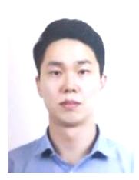
...
jeseong.mun | 성별 | 남성 | 국적 | 내국인
1982.12.28 | 현거주지 주소 | 경기 고양시 덕양구 성신로 77 (행신동, 햇빛마을18-1단지) 2311동 402호
...
신사업 기획 및 운영/ | 근무지() | / | 희망 연봉(만원) | 9,000~1억
과장
...

노영균
...
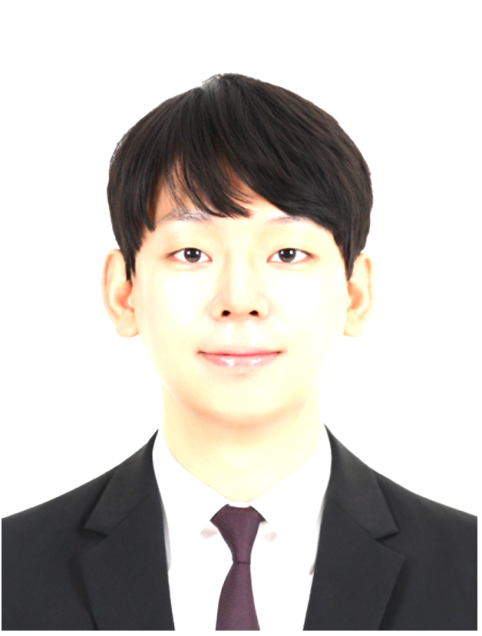
...
YOUNGKYUN NOH | 성별 | 남성 | 국적 | 내국인
1988.11.15 | 현거주지 주소 | 서울 송파구 위례광장로 121 (장지동, 위례24단지) 2414동 1503호
...
신사업 기획 및 운영/ | 근무지() | / | 희망 연봉(만원) | 1억 이상
과장
...
고등학교 | 학교명 | 한솔고등학교 | 소재지 | 경기
2004.03 ~ 2007.02
대학원(석사) | 학교명 | 홍익대학교 건축도시대학원 | 소재지 | 서울
실내설계전공 | 졸업여부 | 졸업 | 입학~졸업년월 | 2019.09~2022.02
4/4.5
...
복합문화 공간으로서의 하이엔드 샵(High-end shop)공간계획에 관한 연구
장석훈Lab | 지도교수 | 장석훈 교수
하이엔드 제품은 밀레니얼 세대의 선호와 빠른 트렌드 변화에 능동적으로 대응하고 체험 매장을 개설하고 있으며 소비자 들에게 적극적으로 정보를 주고 다가가려는 시도를 하고 있다. 그러나 많은 소비자들에게 더 매력적으로 다가가기 위한 컨텐츠 제작 및 간접체험을 할 수 있도록 다양한 방법으로 강구하고 있으나, 실제 매장은 이러한 다양한 변화를 충족시키기엔 한계가 존재한다. 따라서 이번 연구에서는 이러한 특성을 반영하여 최근 주목받고 있는 메타버스(Metaverse)의 컨셉을 빌려 가상과 현실이 공존하 는 플랫폼으로 새로운 소비공간으로 구상하였다. 특히 이러한 공간은 사람들의 간접 경험을 실제 경험으로 확장 시키는 시도로 미래 세대의 소비 선호 요인을 최대한 충족시키고자 하였다./
...
(주)제일기획 | 재직중 | 재직중 | 근무기간 | 2025.09 ~
프로 | 연봉(만원) | 9358
- 삼성전자 DA Global Retail 통합 가이드 제작 및 리테일 랩 구축 - 삼성전자 VD Micro RGB 전시 로고 금형 제작 및 리테일 전시 구축 - 삼성전자 한국총괄 강남 플래그십 스토어 윈도우 공간 개선 프로젝트 - 삼성전자 MX사업부 SES 글로벌 스토어 롤아웃 프로젝트 - 비계열 정관장 브랜드홍보관 기획 → 공간을 통해 브랜드 경험과 새로운 비즈니스 가치 창출
에르메스코리아(유) | 재직중 | 퇴사 | 근무기간 | 2019.09 ~ 2025.02
...

노다영
...

...
roh dahyoung | 성별 | 여성 | 국적 | 내국인
1987.11.17 | 현거주지 주소 | 경기 김포시 고촌읍 상미로 38 (향산리, 힐스테이트 리버시티 1단지) 109-204
...
신사업 기획 및 운영/ | 근무지() | / | 희망 연봉(만원) | 9,000~1억
차장
...
고등학교 | 학교명 | 목동고등학교 | 소재지 | 서울
2003.03 ~ 2006.02
대학교(학사) | 학교명 | Meiji University | 소재지 | 해외
건축 | 복수전공 |  | 부전공
N | 졸업여부 | 졸업 | 입학~졸업년월 | 2008.04~2012.03
2.87/4 | 전공학점 | 3.23/4
대학원(석사) | 학교명 | 고려대학교 - 안암캠퍼스 | 소재지 | 서울
국제학과(국제협력전공) | 졸업여부 | 졸업 | 입학~졸업년월 | 2012.09~2014.08
4.15/4.5
...
인도네시아 자카르타의 물 공급 PPP(Public-Private-Partnership)역할
국제협력 | 지도교수 | 이승호
1997년 이후 인도네시아 자카르타 물 공급 부문의 민관협력(PPP) 계약을 대상으로, 공공-민간 상호작용에서 발생하는 리스크와 성과를 국제표준화기구(ISO, 2009)의 ‘리스크 관리 프로세스’ 분석틀을 활용해 평가함. 리스크 요인을 정치적·경제적·운영적·사업적 유형으로 분류하고, PPP 구조 내에서 리스크 평가 이후 리스크 배분이 이루어지는 경향을 확인했으며, 물 공급 개선과 PPP 프로젝트 성공을 위해서는 리스크 완화 조치가 필요함을 제시함. 연구 결과, 리스크는 공공과 민간이 공유할 수 있으며, 핵심 주체의 참여 보장과 규제기관의 책임 이행 사이의 균형이 물 공급 서비스의 지속적 운영과 발전에 필수적임을 도출함./
...
(주)씨제이이엔엠 | 재직중 | 재직중 | 근무기간 | 2024.10 ~
과장 | 연봉(만원) | 7500
가. JV 사업 운영 및 전략 수립 -일본 JV 레이블 사업 운영 및 중장기 사업 전략 수립 지원 -JV 사업 현황 관리 및 사업 운영 안정화를 위한 주요 과제 추진 신규 JV 설립 지원 및 사업구조·운영체계 검토 나. 사업모델 기획 및 신규 사업 추진 -아티스트 IP 기반 등 사업모델 기획 및 운영 지원 -신규 팬덤 비즈니스 및 디지털 서비스 발굴·사업성 검토 사업 성장에 따른 운영 프로세스 및 사업 구조 개선 지원 다. 파트너십 및 협업 관리 -일본 파트너사와의 사업 운영 및 계약 관련 커뮤니케이션 지원 -본사와 일본 JV 간 주요 이슈 조율 및 협업 체계 운영 -유관부서와의 협업을 통한 프로젝트 일정 및 주요 과제 관리 라. 사업 성과 관리 및 경영진 보고 -사업 현황, KPI 및 주요 프로젝트 진행 현황 통합 관리 경영진 보고자료 및 사업 리뷰 자료 작성 사업 리스크 및 주요 이슈 분석을 통한 의사결정 지원 마. 글로벌 IP 프로젝트 운영 PRODUCE 101 JAPAN, KO1KEYZ 등 주요 프로젝트 운영 지원 일본·글로벌 플랫폼, 팬덤 데이터 및 사업 성과 분석 프로젝트 종료 후 후속 사업(Fan Club, Messaging, 플랫폼 등) 추진 지원 바. 시장 분석 및 사업 기획 지원 일본 엔터테인먼트 시장 및 팬덤 비즈니스 트렌드 조사 경쟁사 및 신규 사업 사례 분석을 통한 사업 기회 발굴 신규 사업 및 전략 과제 검토를 위한 시장 조사 및 자료 작성
...

남정한
...
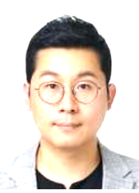
...
Nam Juenghan | 성별 | 남성 | 국적 | 내국인
1984.10.19 | 현거주지 주소 | 경기 김포시 김포한강8로 365 (구래동, 구래역화성파크드림) 107동 1602호
...
신사업 기획 및 운영/ | 근무지() | / | 희망 연봉(만원) | 7,000~8,000
과장
...
고등학교 | 학교명 | 내성고등학교 | 소재지 | 부산
...

